Лист_1
** Минимальная сумма заказа - 50 000 руб
*** прайс действует на территории РФ
**** бесплатная доставка по Санкт-Петербургу |  |  |  |  |  |  |  |  |  |  | НОВИНКИ
**** Заказ кратно коробке |  |  |  |  |  |  |  |  |  |  | ХИТЫ
ВНИМАНИЕ, СУММА ПО ЗАКАЗУ БЕЗ УЧЕТА СПЕЦЦЕНЫ
Цена спецпредложения окончательная. Товар по акции - кол-ва ограниченны.

Комментарий | Изображение | Наименование | Описание | Артикул | Цена, ОПТ ** | РРЦ * | Цена спецпредложение | Штук в коробке | Заказ, шт. | Сумма |  |  | ШК
 |  |  |  |  |  |  |  |  |  | 0
Сквиши ТапМи
Мишки
 | 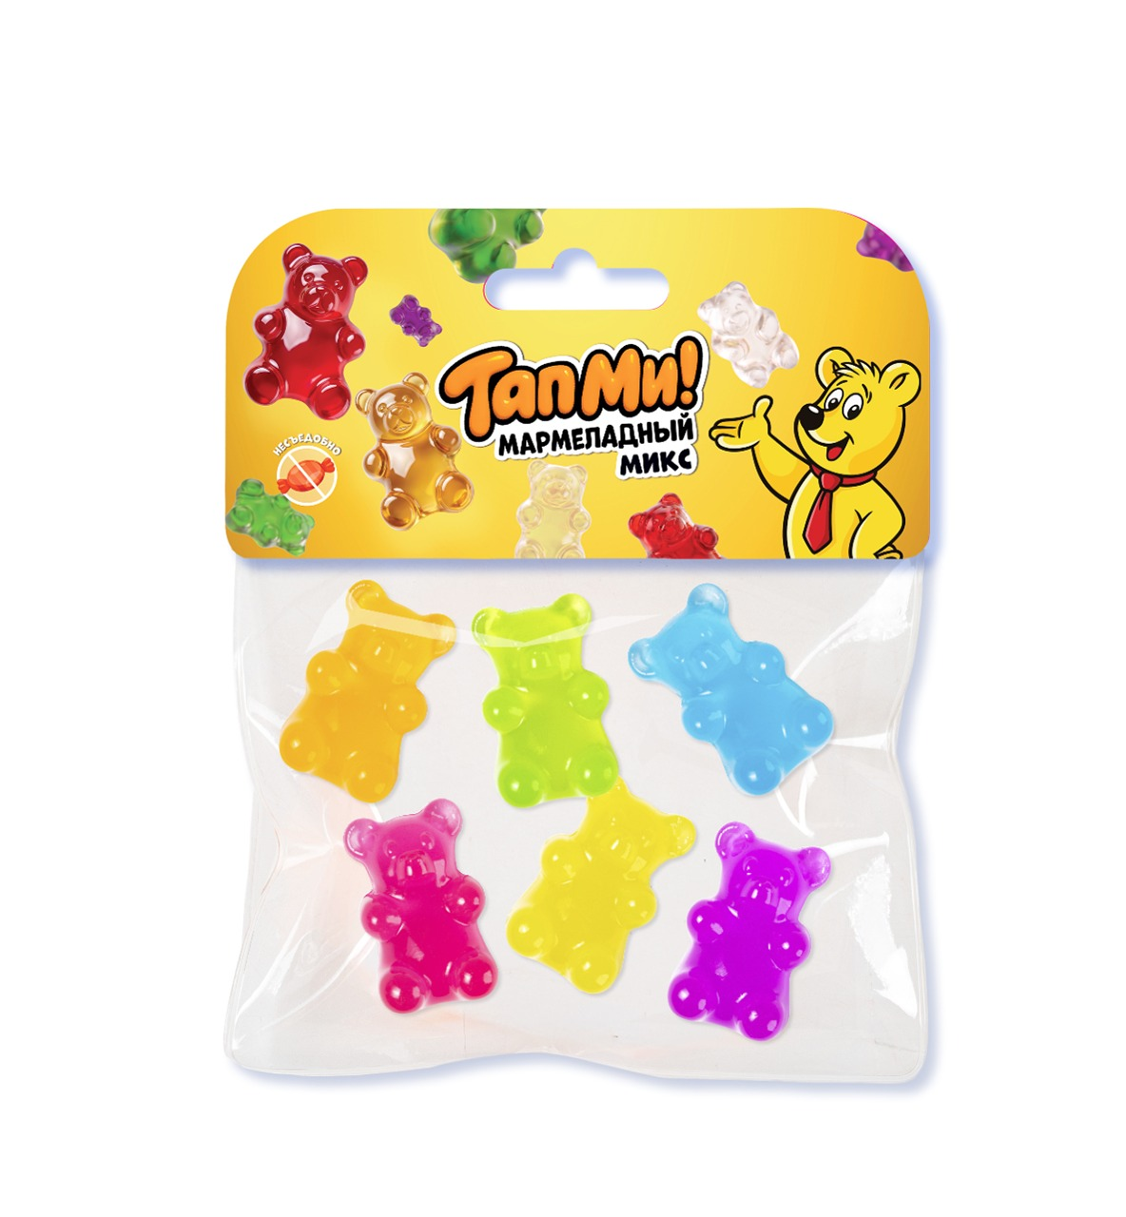 | Игрушка-антистресс "Сквиш" ТапМи Мармеладные мишки | Любимая сладость – мармеладные мишки, невозможно остановиться играть! С любимыми ароматами! Набор мини сквишей | SQ029 | 193.00 | 290 |  | 6 |  | 0 |  | ЕВРОПОДВЕС | 4610092626574
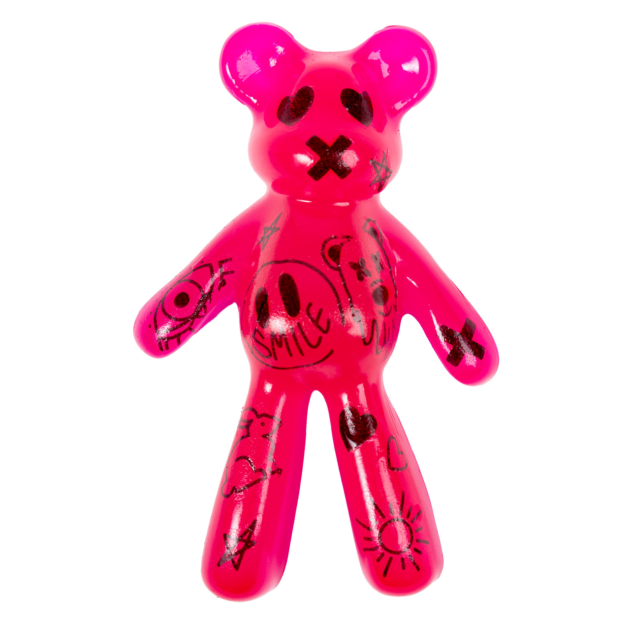 | 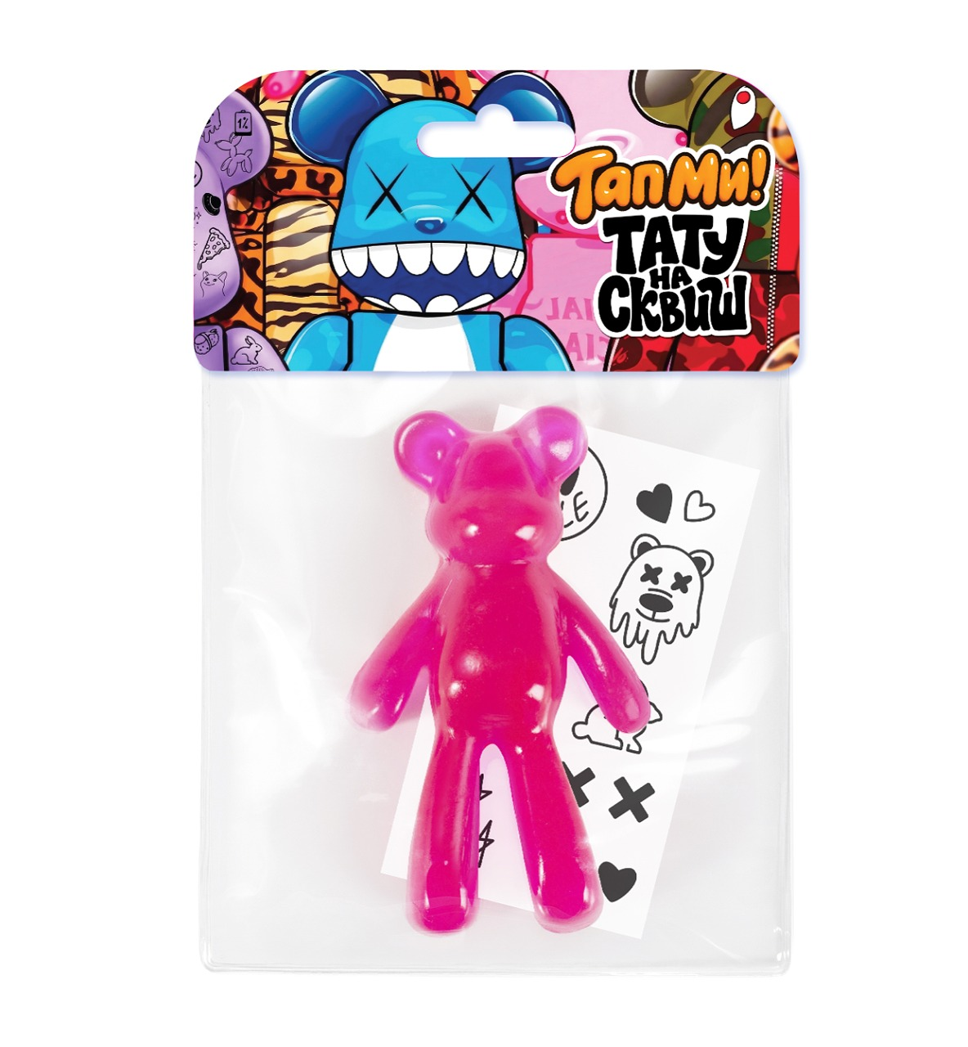 | Игрушка-антистресс "Сквиш" ТапМи Медведь с тату розовый | Воплощай самые дерзкие образы! Уникальный сквиш с переводными татуировками. Создавай своего неповторимого персонажа, обменивайся татуировками со своими друзьями, делай тату сквишу! | SQ026 | 260.00 | 390 |  | 6 |  | 0 |  | ЕВРОПОДВЕС | 4610092626543
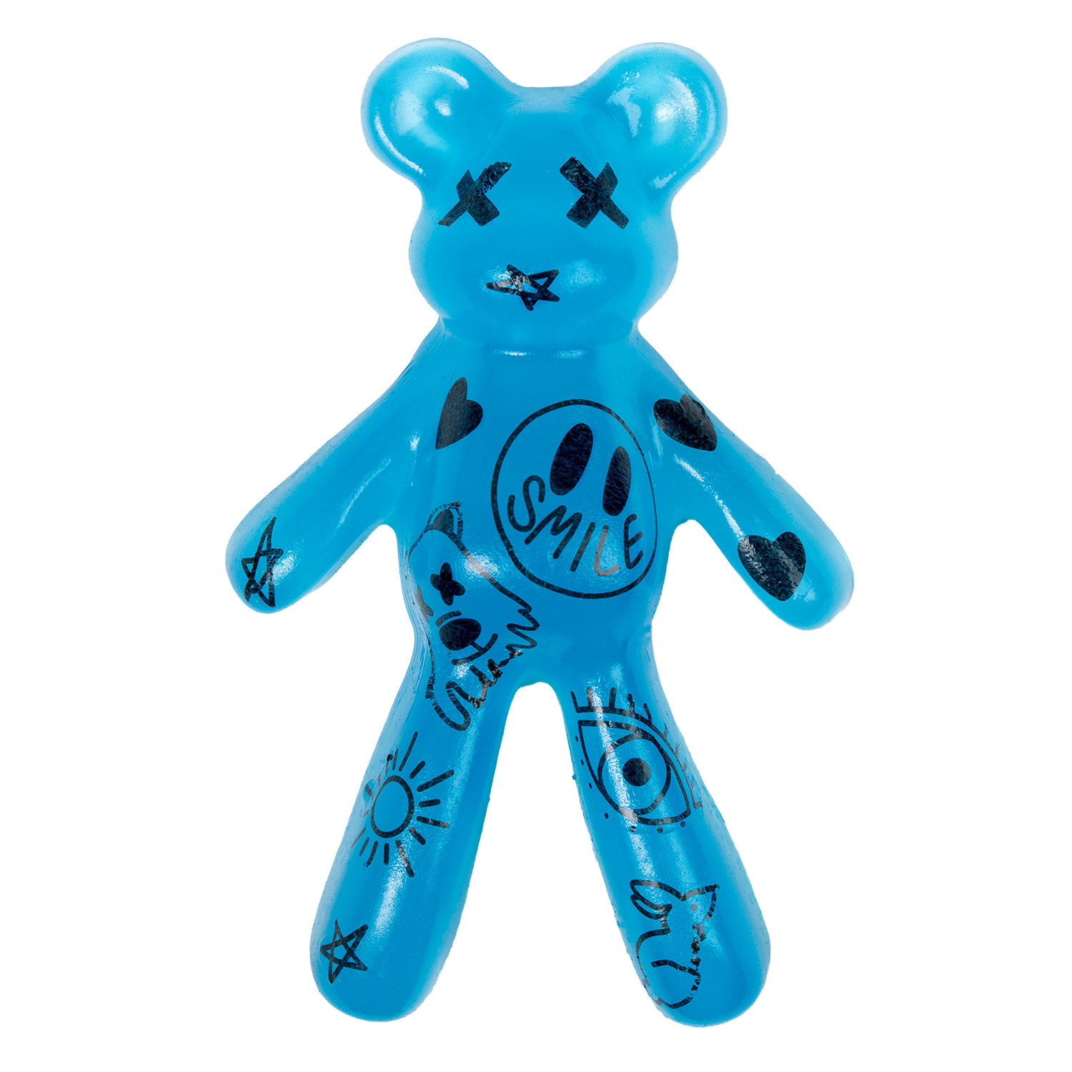 | 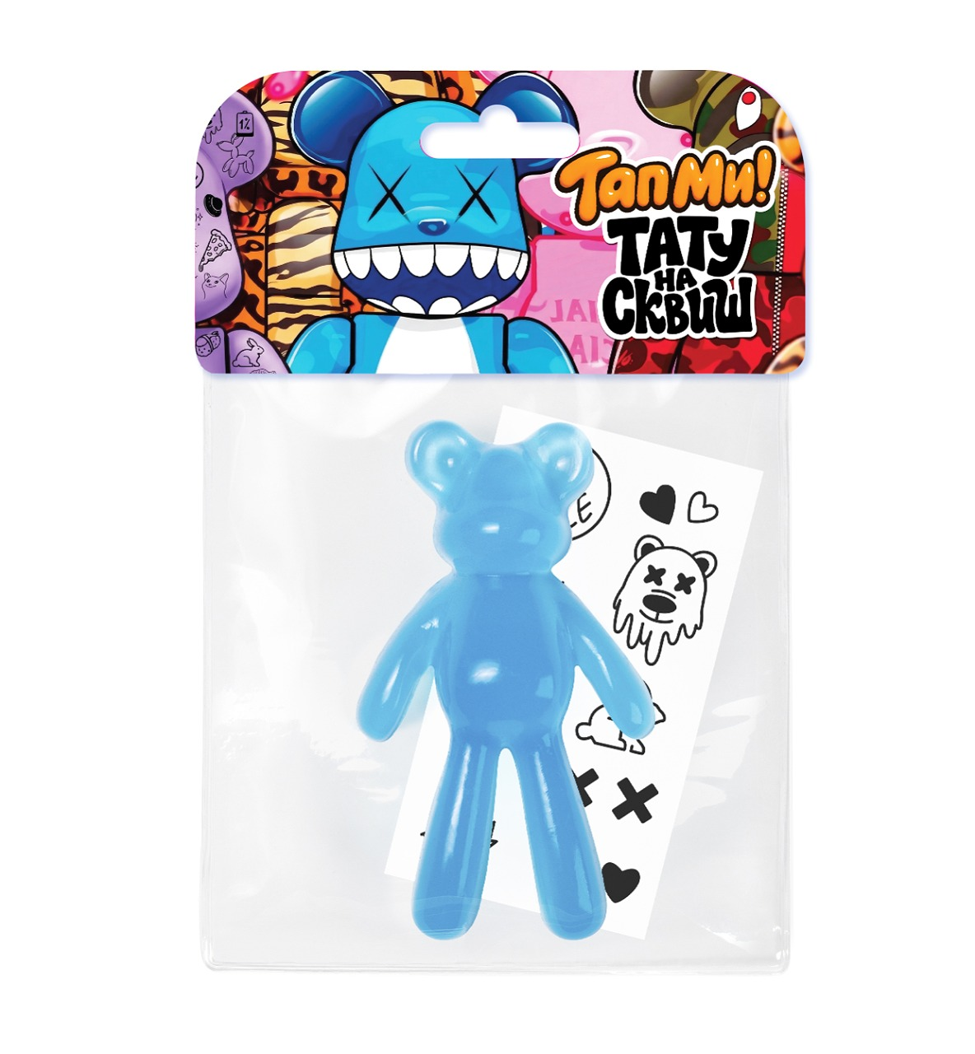 | Игрушка-антистресс "Сквиш" ТапМи Медведь с тату черничный | Воплощай самые дерзкие образы! Уникальный сквиш с переводными татуировками. Создавай своего неповторимого персонажа, обменивайся татуировками со своими друзьями, делай тату сквишу! | SQ028 | 260.00 | 390 |  | 6 |  | 0 |  | ЕВРОПОДВЕС | 4610092626567
Призрак
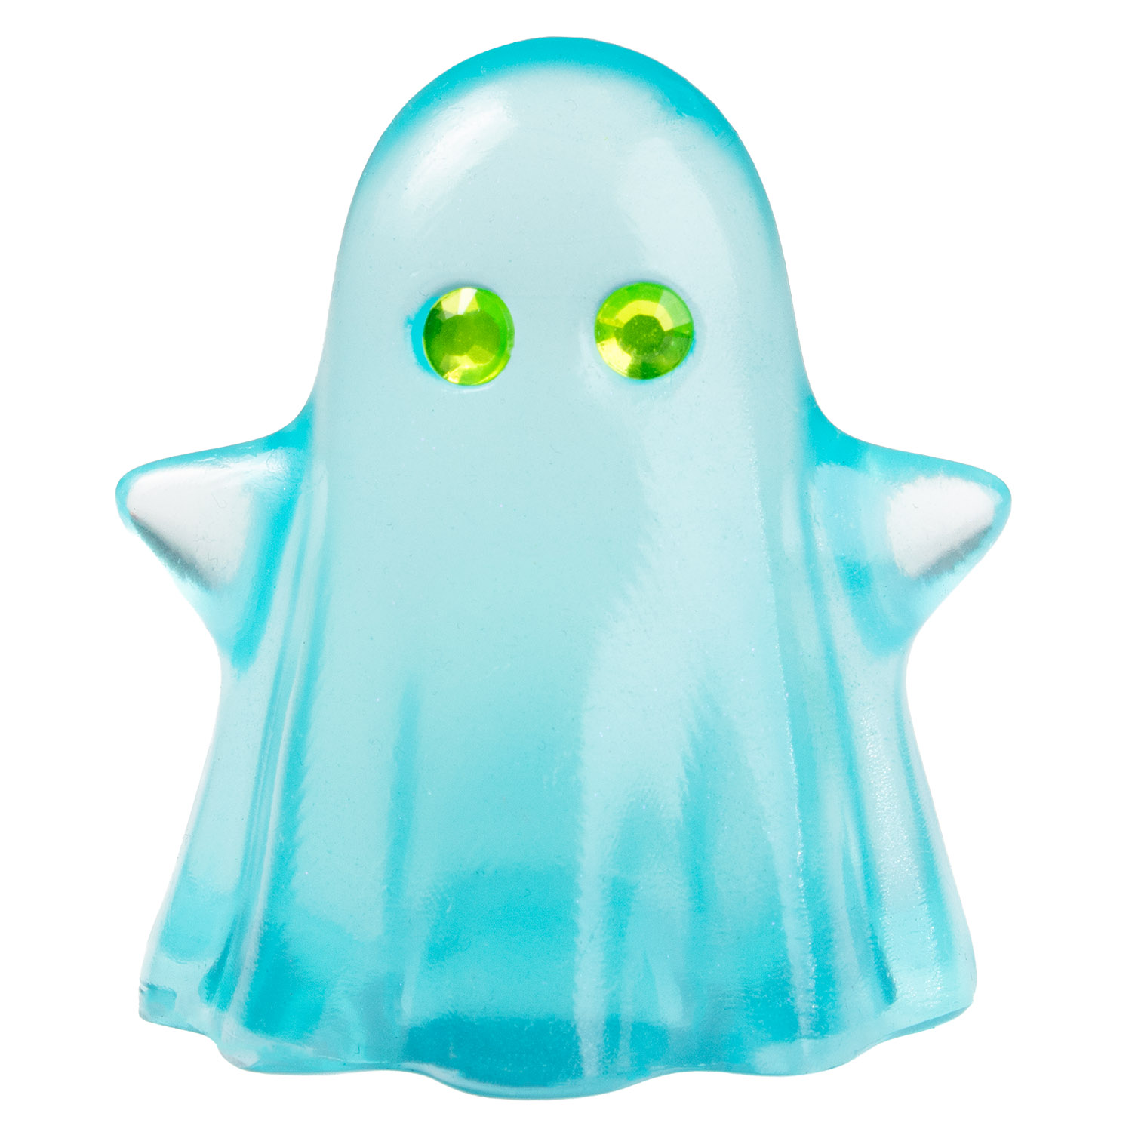 | 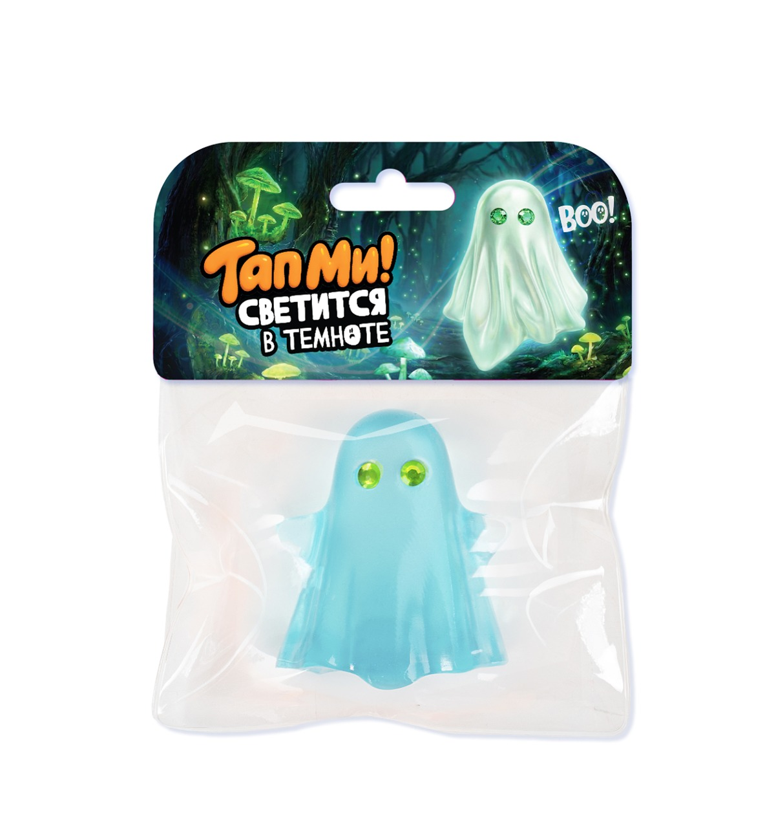 | Игрушка-антистресс "Сквиш" ТапМи Призрак светится в темноте | БУ! Испугался, не бойся, я друг!Играй в страшилки с друзьями, обменивайся призраками и собирай пару страшно-милых друзей. Глаза – алмазные стразы, аксессуар, идут в наборе. | SQ031 | 260.00 | 390 |  | 6 |  | 0 | (ПРЕДЗКАЗ) БУДУТ В КОНЦЕ АВГУСТА | ЕВРОПОДВЕС | 4610092626598
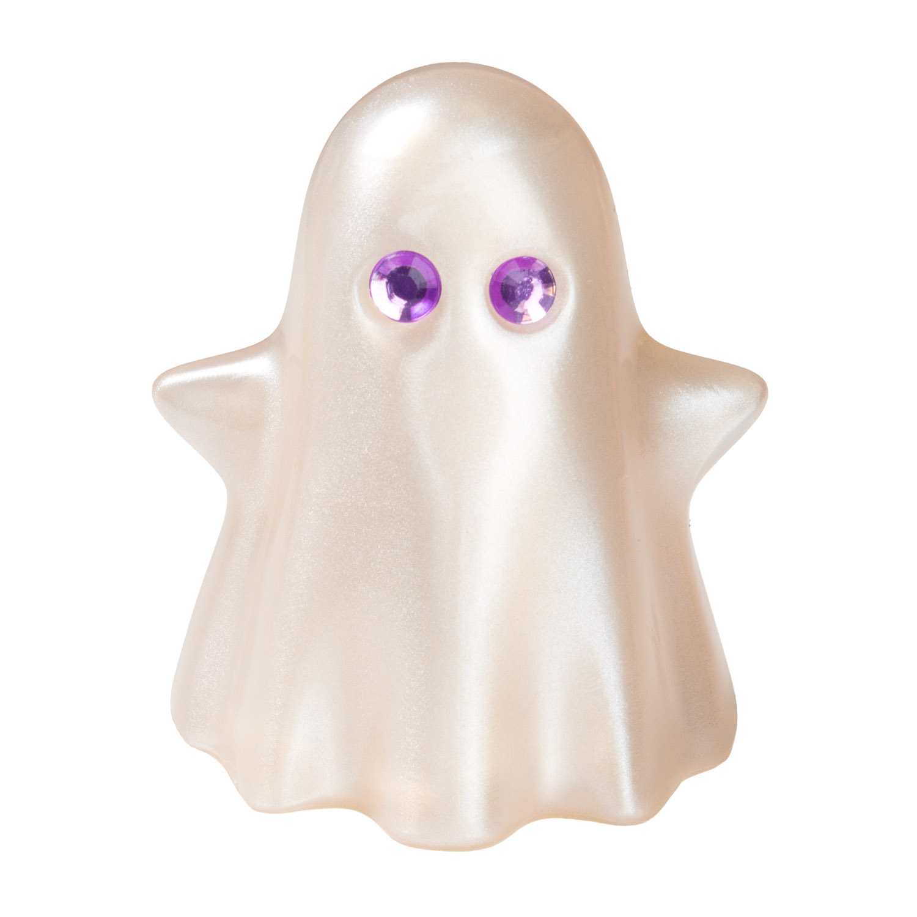 | 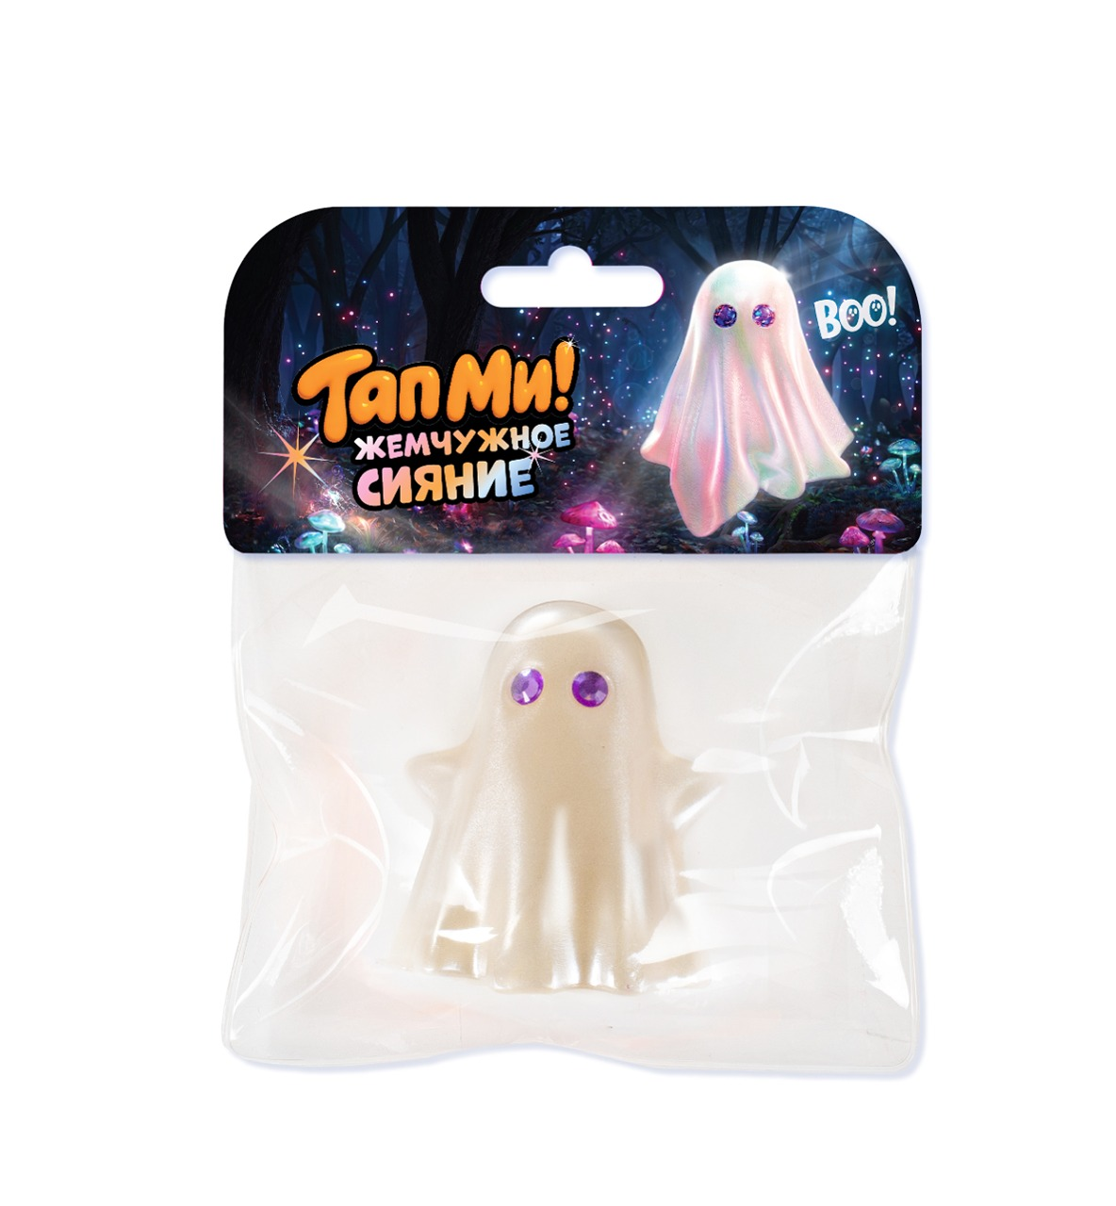 | Игрушка-антистресс "Сквиш" ТапМи Призрак перламутровый | БУ! Испугался, не бойся, я друг!Играй в страшилки с друзьями, обменивайся призраками и собирай пару страшно-милых друзей. Глаза – алмазные стразы, аксессуар, идут в наборе. | SQ032 | 260.00 | 390 |  | 6 |  | 0 | (ПРЕДЗКАЗ) БУДУТ В КОНЦЕ АВГУСТА | ЕВРОПОДВЕС | 4610092626604
Лапки
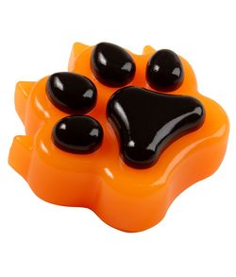 | 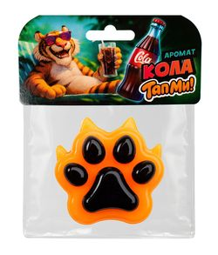 | Игрушка-антистресс "Сквиш" ТапМи Лапка Тигр | Эксклюзивная коллекция таба-лапок уже здесь! Только самые очаровательные и забавные дизайны, которые поднимут настроение. Успей найти своего пушистого друга — коллекция скоро исчезнет! Лапка приятно пахнет ароматом Колы! | SQ001 | 161.00 | 290 |  | 12 |  | 0 |  | ЕВРОПОДВЕС | 4610092625591
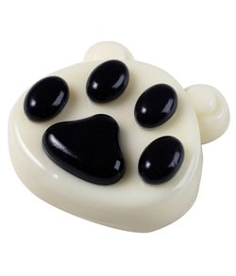 | 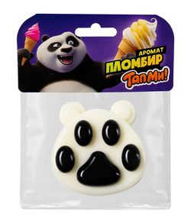 | Игрушка-антистресс "Сквиш" ТапМи Лапка Панда | Эксклюзивная коллекция таба-лапок уже здесь! Эксклюзивная лимитированная коллекция нежных таба-лапок! Только самые милые и забавные дизайны, которые создадут уютное настроение. Успей найти своего пушистого друга — коллекция скоро исчезнет! Лапка приятно пахнет ароматом пломбира! | SQ002 | 161.00 | 290 |  | 12 |  | 0 |  | ЕВРОПОДВЕС | 4610092625607
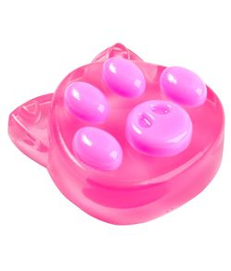 | 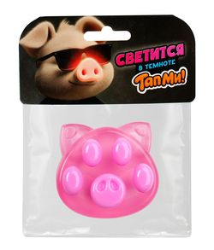 | Игрушка-антистресс "Сквиш" ТапМи Лапка Свинка | Эксклюзивная коллекция таба-лапок уже здесь! Только самые милые и забавные дизайны, которые создадут уютное настроение. Успей найти своего пушистого друга — коллекция скоро исчезнет! Лапка светится в темноте и приятно бахнет бананом! | SQ003 | 161.00 | 290 |  | 12 |  | 0 | ХИТ | ЕВРОПОДВЕС | 4610092625614
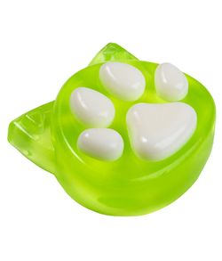 | 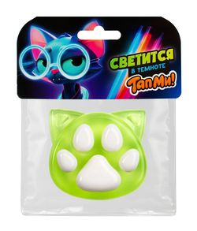 | Игрушка-антистресс "Сквиш" ТапМи Лапка Котик | Эксклюзивная лимитированная коллекция нежных таба-лапок! Только самые милые и забавные дизайны, которые создадут уютное настроение. Успей найти своего пушистого друга — коллекция скоро исчезнет! Лапка светится в темноте и приятно бахнет бананом! | SQ004 | 161.00 | 290 |  | 12 |  | 0 | ХИТ | ЕВРОПОДВЕС | 4610092625621
Майнкрафт
 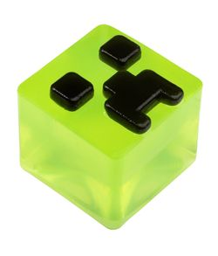 | 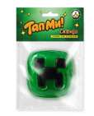 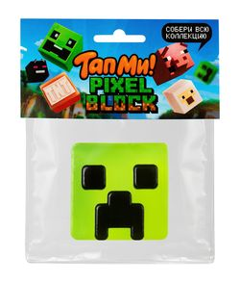 | Игрушка-антистресс "Сквиш" ТапМи Кубики Зеленый | Собери всю коллекцию пиксельных кубиков! Каждый сквиш — это уникальный блок для твоей собственной вселенной. Комбинируй детали и стань создателем собственной игры! | SQ005 | 217.00 | 390 |  | 10 |  | 0 | ХИТ | ЕВРОПОДВЕС | 4610092625638
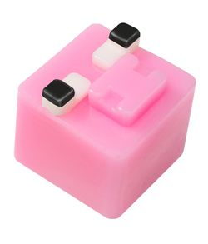 |  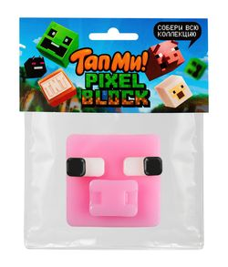 | Игрушка-антистресс "Сквиш" ТапМи Кубики Розовый | Собери всю коллекцию пиксельных кубиков! Каждый сквиш — это уникальный блок для твоей собственной вселенной. Комбинируй детали и стань создателем собственной игры! | SQ006 | 217.00 | 390 |  | 10 |  | 0 |  | ЕВРОПОДВЕС | 4610092625645
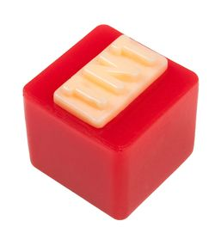 |  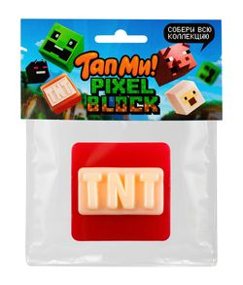 | Игрушка-антистресс "Сквиш" ТапМи Кубики Красный | Собери всю коллекцию пиксельных кубиков! Каждый сквиш — это уникальный блок для твоей собственной вселенной. Комбинируй детали и стань создателем собственной игры! | SQ007 | 217.00 | 390 |  | 10 |  | 0 | ХИТ | ЕВРОПОДВЕС | 4610092625652
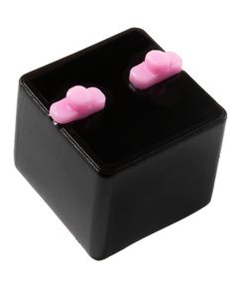 |  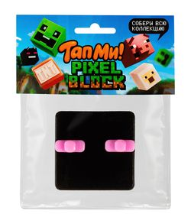 | Игрушка-антистресс "Сквиш" ТапМи Кубики Черный | Собери всю коллекцию пиксельных кубиков! Каждый сквиш — это уникальный блок для твоей собственной вселенной. Комбинируй детали и стань создателем собственной игры! | SQ008 | 217.00 | 390 |  | 10 |  | 0 |  | ЕВРОПОДВЕС | 4610092625669
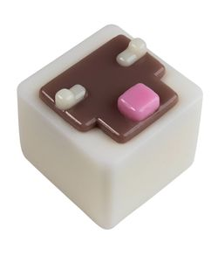 |  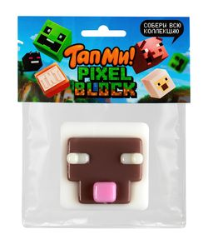 | Игрушка-антистресс "Сквиш" ТапМи Кубики Белый | Собери всю коллекцию пиксельных кубиков! Каждый сквиш — это уникальный блок для твоей собственной вселенной. Комбинируй детали и стань создателем собственной игры! | SQ009 | 217.00 | 390 |  | 10 |  | 0 |  | ЕВРОПОДВЕС | 4610092625676
Лалабу
 | 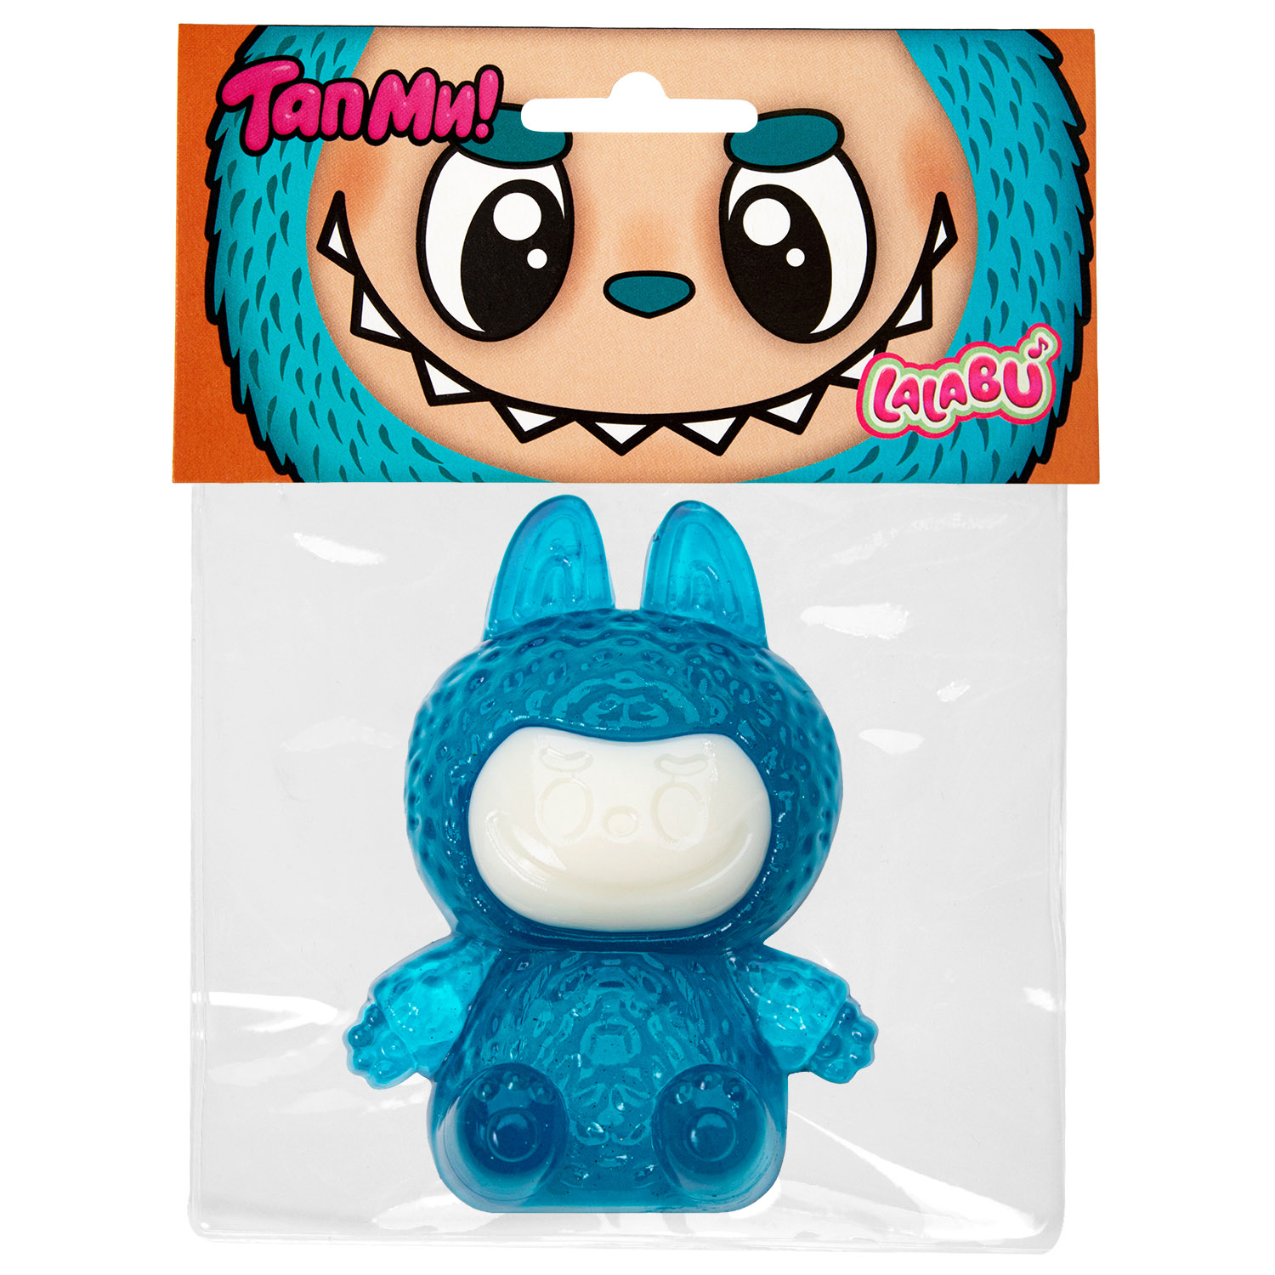 | Игрушка-антистресс Сквиш ТапМи Лалабу синий | ТапМи – создаем тренды вместе с вами! Трендовая серия на пике популярности! Открой для себя мир озорных монстриков, создавай яркое настроение, играй и собирай всю коллекцию. | SQ017 | 106.00 | 190 |  | 12 |  | 0 |  | ЕВРОПОДВЕС | 4610092625935
 | 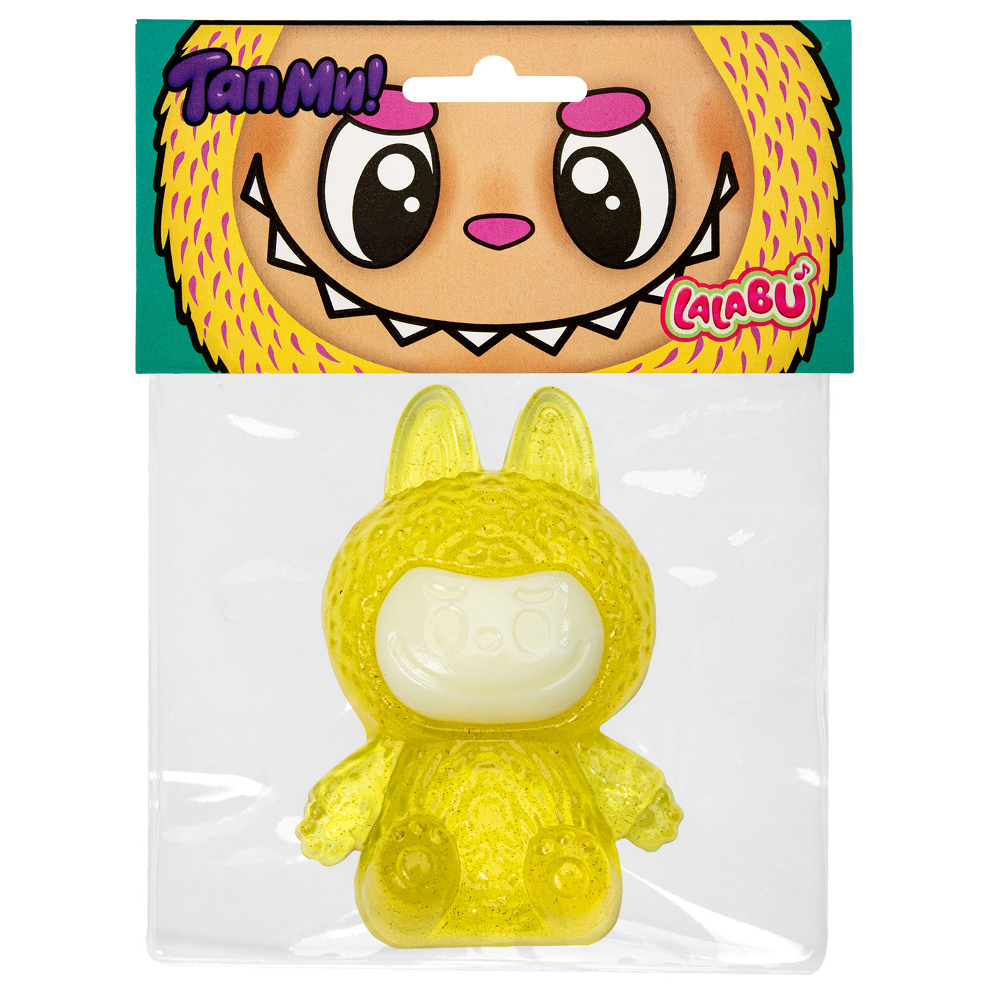 | Игрушка-антистресс Сквиш ТапМи Лалабу желтый | ТапМи – создаем тренды вместе с вами! Трендовая серия на пике популярности! Открой для себя мир озорных монстриков, создавай яркое настроение, играй и собирай всю коллекцию. | SQ018 | 106.00 | 190 |  | 12 |  | 0 |  | ЕВРОПОДВЕС | 4610092625942
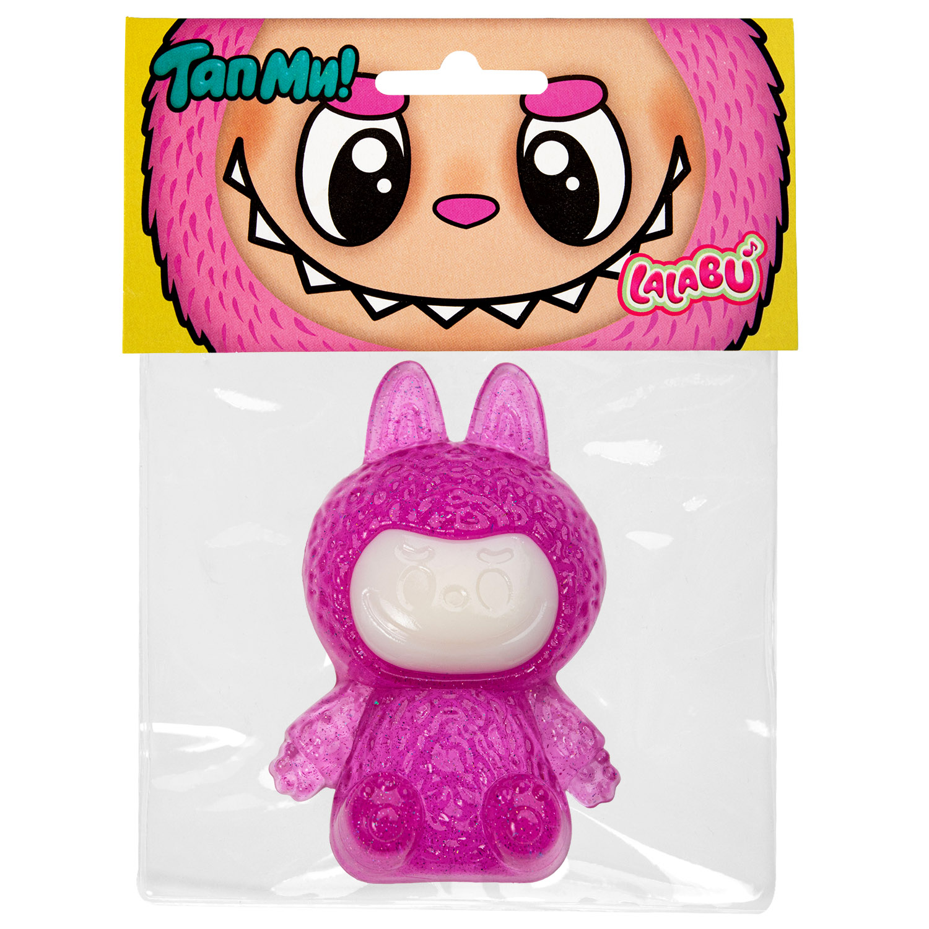 |  | Игрушка-антистресс Сквиш ТапМи Лалабу розовый | ТапМи – создаем тренды вместе с вами! Трендовая серия на пике популярности! Открой для себя мир озорных монстриков, создавай яркое настроение, играй и собирай всю коллекцию. | SQ019 | 106.00 | 190 |  | 12 |  | 0 |  | ЕВРОПОДВЕС | 4610092625959
Фрукты
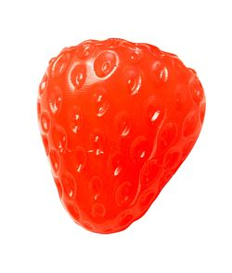 | 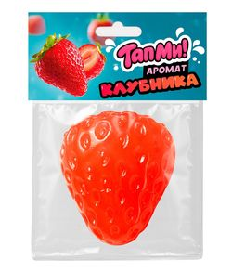 | Игрушка-антистресс Сквиш ТапМи Клубника красная | ТапМи – создаем тренды вместе с вами Яркий и сочный сквиш в виде клубники поднимет настроение в любой ситуации! Приятно пахнет ароматом клубники. | SQ013 | 161.00 | 290 |  | 12 |  | 0 | ХИТ | ЕВРОПОДВЕС | 4610092625775
Гарри Поттер
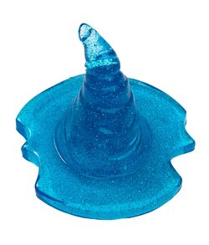 | 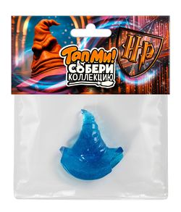 | Игрушка-антистресс Сквиш ТапМи Гарри Поттер Шляпа | Магическая коллекция уже здесь! Волшебство в твоих руках: сквиши с волшебной пыльцой! Заряжает позитивным настроением, создавая ослепительный блеск и 3d эффект! | SQ014 | 106.00 | 190 |  | 12 |  | 0 | ХИТ | ЕВРОПОДВЕС | 4610092625904
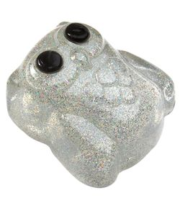 | 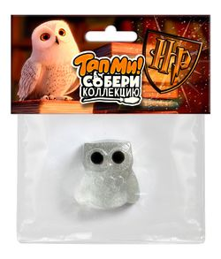 | Игрушка-антистресс Сквиш ТапМи Гарри Поттер Сова | Магическая коллекция уже здесь! Волшебство в твоих руках: сквиши с волшебной пыльцой! Заряжает позитивным настроением, создавая ослепительный блеск и 3d эффект! | SQ015 | 106.00 | 190 |  | 12 |  | 0 | ХИТ | ЕВРОПОДВЕС | 4610092625911
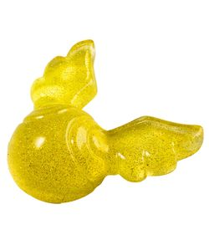 | 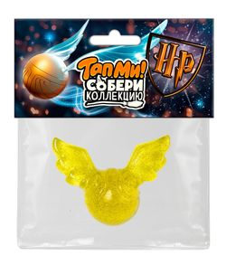 | Игрушка-антистресс Сквиш ТапМи Гарри Поттер Снитч | Магическая коллекция уже здесь! Волшебство в твоих руках: сквиши с волшебной пыльцой! Заряжает позитивным настроением, создавая ослепительный блеск и 3d эффект! | SQ016 | 106.00 | 190 |  | 12 |  | 0 |  | ЕВРОПОДВЕС | 4610092625928
Набор
 | 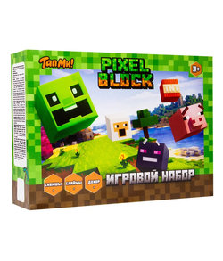 | Игрушка для детей старше трех лет ТМ «Slime», Игровой набор Pixel Block | Погрузись в блочную вселенную творчества, острых ощущений и тайн в одном наборе. Формируй свой игровой опыт с помощью творческого режима: твори без ограничений и дай свободу воображению благодаря ресурсам! Играй со сквишем, замешай свой неповторимый узор из слаймов и воплощай свою уникальную антистресс игру. В наборе 2 готовых слаймы, 3 вида посыпок и сквиш. | SLM488 | 402.00 | 590 |  | 6 |  | 0 |  |  | 4610092626185
Slime со сквишом
 |  | Игрушка Slime Сквиш НР сова розовый 100 г | SLIME меняет цвет.С тематичсеким сквишом в стиле магия.Слаймы с эффектом изменения цвета – завораживающая трансформация от тепла рук! Тематический сквиш – узнаваемые магические образы 3 SKU в удобной банке – компактное хранение и стильный дизайн | SLM472 | 217.00 | 390 |  | 9 |  | 0 | ХИТ |  | 4610092625515
 |  | Игрушка Slime Сквиш НР снитч желтый 100 г | SLIME меняет цвет.С тематичсеким сквишом в стиле магия.Слаймы с эффектом изменения цвета – завораживающая трансформация от тепла рук! Тематический сквиш – узнаваемые магические образы 3 SKU в удобной банке – компактное хранение и стильный дизайн | SLM471 | 217.00 | 390 |  | 9 |  | 0 | ХИТ |  | 4610092625508
 |  | Игрушка Slime Сквиш НР шляпа фиолетовый 100 г | SLIME меняет цвет.С тематичсеким сквишом в стиле магия.Слаймы с эффектом изменения цвета – завораживающая трансформация от тепла рук! Тематический сквиш – узнаваемые магические образы 3 SKU в удобной банке – компактное хранение и стильный дизайн | SLM470 | 217.00 | 390 |  | 9 |  | 0 | ХИТ |  | 4610092625492
Наборы слайм лаборатории
 | 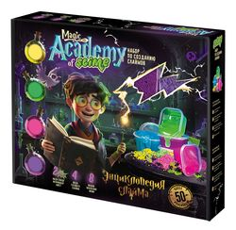 | Игрушка в наборе Slime Magic Academy | Большая магическая слайм лаборатория - Magic Slime Academy Энциклопедия слаймов | SS500-40248 | 1,111.00 | 1999 |  | 3 |  | 0 |  |  | 4610092624075
 | 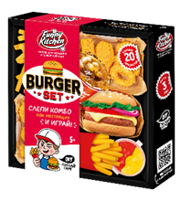 | Игрушка в наборе Funny Kitchen Mega Burger set | Большой набор по созданию игрушечной еды из всевозможных материалов. Легкий пластилин, шариковый пластилин, слайм, вложения! В наборе трафареты для лепки, тематическое поле для игры и видео-инструкция! | SS500-40252 | 555.00 | 999 |  | 6 |  | 0 | ХИТ |  | 4610092625546
Набор Космический песок
 | 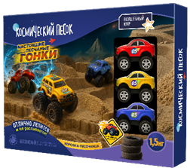 | Игрушка для детей Космический песок “Гонки“ с песочницей 1,5 кг | 1,5 кг кинетического песка 3 машинки с заводным механизмом Игрушки для создания декораций и препятствий машинкам Коробка-песочница, удобно хранить песок | K083 | 1,389.00 | 2500 |  | 6 |  | 0 |  |  | 4610092625324
Лепико
 | 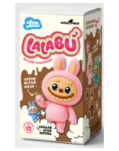 | Легкий пластилин Лепико LaLaBu розовый | Пошаговое руководство для веселой и увлекательной лепки Фурнитура для создания брелока Приятная, воздушная текстура | C272Y | 272.00 | 490 |  | 8 |  | 0 |  |  | 4610092625164
 |  | Легкий пластилин Лепико Гарри Поттер | Пошаговое руководство для веселой и увлекательной лепки Фурнитура для создания брелока Приятная, воздушная текстура | C279Y | 272.00 | 490 |  | 8 |  | 0 | ХИТ |  | 4610092625522
 | 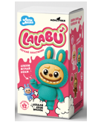 | Легкий пластилин Лепико LaLaBu зеленый | Пошаговое руководство для веселой и увлекательной лепки Фурнитура для создания брелока Приятная, воздушная текстура | C277Y | 272.00 | 490 |  | 8 |  | 0 |  |  | 4610092625461
 | 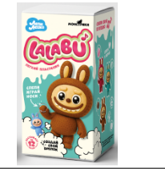 | Легкий пластилин Лепико LaLaBu шоколадный | Пошаговое руководство для веселой и увлекательной лепки Фурнитура для создания брелока Приятная, воздушная текстура | C278Y | 272.00 | 490 |  | 8 |  | 0 |  |  | 4610092625478
 |  | Игрушка для детей старше 3х лет: Легкий пластилин, ТМ «Лепико», набор Стич | Пошаговое руководство для веселой и увлекательной лепки Фурнитура для создания брелока Приятная, воздушная текстура | C280Y | 272.00 | 490 |  | 8 |  | 0 | ХИТ |  | 4610092625539
Наборы опытов
 | 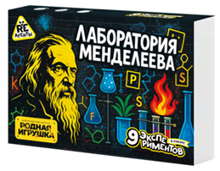 | Игрушка в наборе Опыты Re-агенты Лаборатория Менделеева | Компоненты для проведения 8 химических экспериментов; Игра на запоминание элементов таблицы Менделеева; Комикс-инструкция с персонажами и сюжетами; Пошаговая инструкция с пояснениями к каждому опыту. | EX273T | 1,384.00 | 2490 |  | 4 |  | 0 |  |  | 4610092625430
 |  | Игрушка в наборе Опыты Re-агенты Школа волшебства | Учебник заклинаний в стиле Хогвартса; Инструменты юного волшебника; Секретные ингредиенты для магических превращений; Атмосфера магии, которая вдохновит на исследование законов алхимии. | EX274T | 828.00 | 1490 |  | 4 |  | 0 |  |  | 4610092625560
Aqua Slime
 | 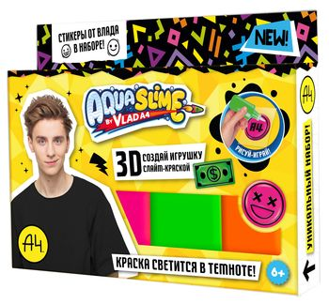 | Aqua Slime: набор для изготовления фигурок из цветного геля, by Влад А4 | Уникальный набор Aqua Slime с топовым блогером Владом А4. В наборе новые цвета, светящиеся в темноте, трафареты и стикеры от Влада. Рисуйте, Творите и создавайте объемные игрушки вместе с Aqua Slime и Владом А4. | AQ009 | 450 | 650 | 330.324 | 12 |  | 0 |  |  | 4610092609812
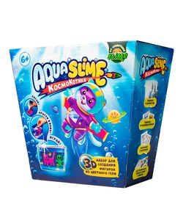 |  | Aqua Slime средний набор для изготовления фигурок из цветного геля | Набор для создания 3D фигурок из цветного геля и жидкости. Все очень просто! Рисуй на пленке, опусти в жидкости и получи объемную фигурку. В наборе аквариум с необыкновенным желе для хранения фигурок. 3 тюбика с цветным гелем, стикеры, гидрогель и волшебный порошок. Можно сделать до 20 игрушек! | AQ001 | 667 | 799 | 395.316 | 6 |  | 0 |  |  | 4610092600697
Тесто
100 г
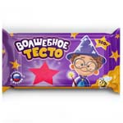 |  | Шоубокс Тесто для лепки «Волшебное тесто» | Волшебное тесто идеально подойдет для лепки с самого раннего возраста. 100% натуральная масса с пчелиным воском! Большой вес теста за разумную стоимость! Яркие цвета. РРЦ 1 шт.-59 руб! Комплектность: 60 шт. | VT008 | 2691 | 3957 | 1490.868 | 1 |  | 0 |  | ПРИКАССА | 4610092606743
150 г
 |  | Тесто для лепки «Волшебное тесто» 150 гр. "Динозавр зеленый" | Волшебное тесто идеально подойдет для лепки с самого раннего возраста. 100% натуральная масса с пчелиным воском! На каждой упаковке визуализирован герой, которого можно слепить. Лепка отличается максимальной простотой воспроизведения! В комплекте пошаговая инструкция по лепке. Масса нетто: 150 гр. | VT009 | 102 | 149 | 70.512 | 15 |  | 0 |  |  | 4610092606750
 |  | Тесто для лепки «Волшебное тесто» 150 гр. "Динозавр желтый" | Волшебное тесто идеально подойдет для лепки с самого раннего возраста. 100% натуральная масса с пчелиным воском! На каждой упаковке визуализирован герой, которого можно слепить. Лепка отличается максимальной простотой воспроизведения! В комплекте пошаговая инструкция по лепке. Масса нетто: 150 гр. | VT011 | 102 | 149 | 70.512 | 15 |  | 0 |  |  | 4610092606774
 |  | Тесто для лепки «Волшебное тесто» 150 гр. "Динозавр синий" | Волшебное тесто идеально подойдет для лепки с самого раннего возраста. 100% натуральная масса с пчелиным воском! На каждой упаковке визуализирован герой, которого можно слепить. Лепка отличается максимальной простотой воспроизведения! В комплекте пошаговая инструкция по лепке. Масса нетто: 150 гр. | VT010 | 102 | 149 | 70.512 | 15 |  | 0 |  |  | 4610092606767
250 г
 |  | Тесто для лепки «Волшебное тесто» 250 гр. "Динозаврики" | Волшебное тесто идеально подойдет для лепки с самого раннего возраста. 100% натуральная масса с пчелиным воском! На каждой упаковке визуализированы герои, которых можно слепить. Лепка отличается максимальной простотой воспроизведения! В комплекте пошаговая инструкция по лепке. Масса нетто: 250 гр. | VT012 | 153 | 199 | 118.2 | 12 |  | 0 |  |  | 4610092606781
 |  | Тесто для лепки «Волшебное тесто» 250 гр. "Тачки" | Волшебное тесто идеально подойдет для лепки с самого раннего возраста. 100% натуральная масса с пчелиным воском! На каждой упаковке визуализированы герои, которых можно слепить. Лепка отличается максимальной простотой воспроизведения! В комплекте пошаговая инструкция по лепке. Масса нетто: 250 гр. | VT014 | 153 | 199 | 118.2 | 12 |  | 0 |  |  | 4610092606804
400 г
 |  | Тесто для лепки «Волшебное тесто» 400 гр. "Семья динозавров" | Волшебное тесто идеально подойдет для лепки с самого раннего возраста. 100% натуральная масса с пчелиным воском! На каждой упаковке визуализирован герой, которого можно слепить. Лепка отличается максимальной простотой воспроизведения! В комплекте пошаговая инструкция по лепке. Масса нетто: 400 гр. | VT015 | 228 | 299 | 148.32 | 9 |  | 0 |  |  | 4610092606811
 |  | Тесто для лепки «Волшебное тесто» 400 гр. "Спецтранспорт" | Волшебное тесто идеально подойдет для лепки с самого раннего возраста. 100% натуральная масса с пчелиным воском! На каждой упаковке визуализирован герой, которого можно слепить. Лепка отличается максимальной простотой воспроизведения! В комплекте пошаговая инструкция по лепке. Масса нетто: 400 гр. | VT017 | 228 | 299 | 148.32 | 9 |  | 0 |  |  | 4610092606835
 |  | Тесто для лепки «Волшебное тесто» 400 гр. "Много сладостей" | Волшебное тесто идеально подойдет для лепки с самого раннего возраста. 100% натуральная масса с пчелиным воском! На каждой упаковке визуализирован герой, которого можно слепить. Лепка отличается максимальной простотой воспроизведения! В комплекте пошаговая инструкция по лепке. Масса нетто: 400 гр. | VT016 | 228 | 299 | 148.32 | 9 |  | 0 |  |  | 4610092606828
DO DOUGH kits
 |  | Игрушка в наборе тесто сухое DO DOUGH kits Мороженое | Новинка, инновация и сенсация! Do Dough kits – новый формат теста для лепки. Цвет и аромат теста можно узнать только после приготовления. А это дополнительный аттракцион эмоций. В каждом наборе – смесь для приготовление самых разнообразных и аппетитных лакомств | DD001 | 333.00 | 349 | 190.668 | 10 |  | 0 |  |  | 4610092618784
 |  | Игрушка в наборе тесто сухое DO DOUGH kits Хотдог | Новинка, инновация и сенсация! Do Dough kits – новый формат теста для лепки. Цвет и аромат теста можно узнать только после приготовления. А это дополнительный аттракцион эмоций. В каждом наборе – смесь для приготовление самых разнообразных и аппетитных лакомств | DD004 | 333.00 | 349 | 190.668 | 10 |  | 0 |  |  | 4610092618821
 |  | Игрушка в наборе тесто сухое DO DOUGH kits Пирожное | Новинка, инновация и сенсация! Do Dough kits – новый формат теста для лепки. Цвет и аромат теста можно узнать только после приготовления. А это дополнительный аттракцион эмоций. В каждом наборе – смесь для приготовление самых разнообразных и аппетитных лакомств | DD002 | 333.00 | 349 | 190.668 | 10 |  | 0 |  |  | 4610092618807
 |  | Игрушка в наборе тесто сухое DO DOUGH kits Леденцы | Новинка, инновация и сенсация! Do Dough kits – новый формат теста для лепки. Цвет и аромат теста можно узнать только после приготовления. А это дополнительный аттракцион эмоций. В каждом наборе – смесь для приготовление самых разнообразных и аппетитных лакомств | DD003 | 333.00 | 349 | 190.668 | 10 |  | 0 |  |  | 4610092618814
 |  | Игрушка Тесто Волшебное тесто Дракоша яйцо в ассортименте |  | VT056 | 250.00 | 390 | 63.852 | 10 |  | 0 |  |  | 4610092618302
BabyDough
Наборы
 |  | Тесто BabyDough 4 шт в коробке розовый щипок №1 | Baby Dough - мягкое тесто для малышей 1+. В наборе 4 цвета мягкого теста для лепки: фиолетовый, мятный, розовый, нежно-голубой. Экологичный бренд, в котором натуральный состав (пищевые красители), высокое качество теста для лепки. Можно использовать дополнительные цвета из наборов Baby dough для создания ярких и смелых шедевров. | BD035 | 169.00 | 249 | 78.948 | 5 |  | 0 |  |  | 4610092618111
 |  | Тесто BabyDough 4 шт в коробке красный щипок №2 | Baby Dough - мягкое тесто для малышей 1+. В наборе 4 цвета мягкого теста для лепки: фиолетовый, мятный, розовый, нежно-голубой. Экологичный бренд, в котором натуральный состав (пищевые красители), высокое качество теста для лепки. Можно использовать дополнительные цвета из наборов Baby dough для создания ярких и смелых шедевров. | BD036 | 169.00 | 249 | 78.948 | 5 |  | 0 |  |  | 4610092618128
 |  | Тесто BabyDough 4 шт в коробке зеленый щипок №3 | Baby Dough - мягкое тесто для малышей 1+. В наборе 4 цвета мягкого теста для лепки: фиолетовый, мятный, розовый, нежно-голубой. Экологичный бренд, в котором натуральный состав (пищевые красители), высокое качество теста для лепки. Можно использовать дополнительные цвета из наборов Baby dough для создания ярких и смелых шедевров. | BD037 | 169.00 | 249 | 78.948 | 5 |  | 0 |  |  | 4610092618135
Украшения BeTrenDIY
Be TrenDIY. Холодный фарфор
 |  | Набор по созданию украшений из полимерной глины Be TrenDIY COLD CLAY Кулон | НОВИНКА! Be TrenDIY COLD CLAY Набор по созданию украшений из УНИКАЛЬНОЙ массы - полимерной глины ЗАСТЫВАЮЩЕЙ НА ВОЗДУХЕ! Спели, укрась, носи! В наборе: 2 цвета полимерной глины, фурнитура, стикеры, стек, размягчитель для массы, глянцевое покрытие, блестки. В линейка 4 SKU: брелок, браслет, кулон, серьги Попробуй первым НОВИНКУ! | B031Y | 231.00 | 340 | 137.22 | 20 |  | 0 |  |  | 4610092612737
 |  | Набор по созданию украшений из полимерной глины Be TrenDIY COLD CLAY Браслет | НОВИНКА! Be TrenDIY COLD CLAY Набор по созданию украшений из УНИКАЛЬНОЙ массы - полимерной глины ЗАСТЫВАЮЩЕЙ НА ВОЗДУХЕ! Спели, укрась, носи! В наборе: 2 цвета полимерной глины, фурнитура, стикеры, стек, размягчитель для массы, глянцевое покрытие, блестки. В линейка 4 SKU: брелок, браслет, кулон, серьги Попробуй первым НОВИНКУ! | B032Y | 231.00 | 340 | 137.22 | 20 |  | 0 |  |  | 4610092612744
 |  | Набор по созданию украшений из полимерной глины Be TrenDIY COLD CLAY Брелок | НОВИНКА! Be TrenDIY COLD CLAY Набор по созданию украшений из УНИКАЛЬНОЙ массы - полимерной глины ЗАСТЫВАЮЩЕЙ НА ВОЗДУХЕ! Спели, укрась, носи! В наборе: 2 цвета полимерной глины, фурнитура, стикеры, стек, размягчитель для массы, глянцевое покрытие, блестки. В линейка 4 SKU: брелок, браслет, кулон, серьги Попробуй первым НОВИНКУ! | B033Y | 231.00 | 340 | 137.22 | 20 |  | 0 |  |  | 4610092612751
 |  | Набор по созданию украшений из полимерной глины Be TrenDIY COLD CLAY Серьги | НОВИНКА! Be TrenDIY COLD CLAY Набор по созданию украшений из УНИКАЛЬНОЙ массы - полимерной глины ЗАСТЫВАЮЩЕЙ НА ВОЗДУХЕ! Спели, укрась, носи! В наборе: 2 цвета полимерной глины, фурнитура, стикеры, стек, размягчитель для массы, глянцевое покрытие, блестки. В линейка 4 SKU: брелок, браслет, кулон, серьги Попробуй первым НОВИНКУ! | B034Y | 231.00 | 340 | 137.22 | 20 |  | 0 |  |  | 4610092612768
 |  | Набор по созданию украшений из полимерной глины Be TrenDIY COLD CLAY, малый, CANDY | НОВИНКА! Be TrenDIY COLD CLAY Набор по созданию украшений из УНИКАЛЬНОЙ массы - полимерной глины ЗАСТЫВАЮЩЕЙ НА ВОЗДУХЕ! Слепи, укрась, носи! В наборе: 2 цвета полимерной глины, металлический каттер для вырубки фигурок, фурнитура, стикеры, стразы-наклейки, размягчитель для массы. В линейка 5 тематических SKU. Наборы от известных блоггеров! Попробуй первым НОВИНКУ! | B020Y | 401 | 590 | 220.452 | 10 |  | 0 |  |  | 4610092611396
 |  | Набор по созданию украшений из полимерной глины Be TrenDIY COLD CLAY, малый, CAT | НОВИНКА! Be TrenDIY COLD CLAY Набор по созданию украшений из УНИКАЛЬНОЙ массы - полимерной глины ЗАСТЫВАЮЩЕЙ НА ВОЗДУХЕ! Слепи, укрась, носи! В наборе: 2 цвета полимерной глины, металлический каттер для вырубки фигурок, фурнитура, стикеры, стразы-наклейки, размягчитель для массы. В линейка 5 тематических SKU. Наборы от известных блоггеров! Попробуй первым НОВИНКУ! | B021Y | 401 | 590 | 220.452 | 10 |  | 0 |  |  | 4610092611402
 |  | Набор по созданию украшений из полимерной глины Be TrenDIY COLD CLAY, малый, OCEAN | НОВИНКА! Be TrenDIY COLD CLAY Набор по созданию украшений из УНИКАЛЬНОЙ массы - полимерной глины ЗАСТЫВАЮЩЕЙ НА ВОЗДУХЕ! Слепи, укрась, носи! В наборе: 2 цвета полимерной глины, металлический каттер для вырубки фигурок, фурнитура, стикеры, стразы-наклейки, размягчитель для массы. В линейка 5 тематических SKU. Наборы от известных блоггеров! Попробуй первым НОВИНКУ! | B022Y | 401 | 590 | 220.452 | 10 |  | 0 |  |  | 4610092611419
 |  | Набор по созданию украшений из полимерной глины Be TrenDIY COLD CLAY, малый, FLOWER | НОВИНКА! Be TrenDIY COLD CLAY Набор по созданию украшений из УНИКАЛЬНОЙ массы - полимерной глины ЗАСТЫВАЮЩЕЙ НА ВОЗДУХЕ! Слепи, укрась, носи! В наборе: 2 цвета полимерной глины, металлический каттер для вырубки фигурок, фурнитура, стикеры, стразы-наклейки, размягчитель для массы. В линейка 5 тематических SKU. Наборы от известных блоггеров! Попробуй первым НОВИНКУ! | B023Y | 401 | 590 | 220.452 | 10 |  | 0 |  |  | 4610092611426
 |  | Набор по созданию украшений из полимерной глины Be TrenDIY COLD CLAY, малый, UNICORN | НОВИНКА! Be TrenDIY COLD CLAY Набор по созданию украшений из УНИКАЛЬНОЙ массы - полимерной глины ЗАСТЫВАЮЩЕЙ НА ВОЗДУХЕ! Слепи, укрась, носи! В наборе: 2 цвета полимерной глины, металлический каттер для вырубки фигурок, фурнитура, стикеры, стразы-наклейки, размягчитель для массы. В линейка 5 тематических SKU. Наборы от известных блоггеров! Попробуй первым НОВИНКУ! | B024Y | 401 | 590 | 220.452 | 10 |  | 0 |  |  | 4610092611433
Be TrenDIY. Эпоксидка
 |  | Набор с эпоксидной смолой "Be TrenDIY", Кулон-сердечко | Be TrenDIY Epoxy – наборы по созданию трендовых украшений и аксессуаров из эпоксидной смолы. Замешай, залей и носи. В наборах подобраны фурнитура, декор, наклейки – готовые решения для создания украшений, которые хочется носить. В линейке 5 SKU: Кулон-сердечко, Брелок-шейкер, Кулон и браслет, Резинка и заколки золото, Резинка и заколки серебро. Создавай свои уникальные украшения! Be TrenDIY, Be Yourself! | B001Y | 401 | 590 | 252.612 | 10 |  | 0 |  |  | 4610092607313
 |  | Набор с эпоксидной смолой "Be TrenDIY", Брелок-шейкер | Be TrenDIY Epoxy – наборы по созданию трендовых украшений и аксессуаров из эпоксидной смолы. Замешай, залей и носи. В наборах подобраны фурнитура, декор, наклейки – готовые решения для создания украшений, которые хочется носить. В линейке 5 SKU: Кулон-сердечко, Брелок-шейкер, Кулон и браслет, Резинка и заколки золото, Резинка и заколки серебро. Создавай свои уникальные украшения! Be TrenDIY, Be Yourself! | B003Y | 578 | 850 | 462.3 | 10 |  | 0 |  |  | 4610092607337
 |  | Набор с эпоксидной смолой "Be TrenDIY", Кулон и браслет | Be TrenDIY Epoxy – наборы по созданию трендовых украшений и аксессуаров из эпоксидной смолы. Замешай, залей и носи. В наборах подобраны фурнитура, декор, наклейки – готовые решения для создания украшений, которые хочется носить. В линейке 5 SKU: Кулон-сердечко, Брелок-шейкер, Кулон и браслет, Резинка и заколки золото, Резинка и заколки серебро. Создавай свои уникальные украшения! Be TrenDIY, Be Yourself! | B002Y | 578 | 850 | 289.68 | 4 |  | 0 |  |  | 4610092607320
 |  | Набор с эпоксидной смолой "Be TrenDIY", Резинка и заколки золото | Be TrenDIY Epoxy – наборы по созданию трендовых украшений и аксессуаров из эпоксидной смолы. Замешай, залей и носи. В наборах подобраны фурнитура, декор, наклейки – готовые решения для создания украшений, которые хочется носить. В линейке 5 SKU: Кулон-сердечко, Брелок-шейкер, Кулон и браслет, Резинка и заколки золото, Резинка и заколки серебро. Создавай свои уникальные украшения! Be TrenDIY, Be Yourself! | B004Y | 578 | 850 | 334.704 | 10 |  | 0 |  |  | 4610092607344
 |  | Набор с эпоксидной смолой "Be TrenDIY", Резинка и заколки серебро | Be TrenDIY Epoxy – наборы по созданию трендовых украшений и аксессуаров из эпоксидной смолы. Замешай, залей и носи. В наборах подобраны фурнитура, декор, наклейки – готовые решения для создания украшений, которые хочется носить. В линейке 5 SKU: Кулон-сердечко, Брелок-шейкер, Кулон и браслет, Резинка и заколки золото, Резинка и заколки серебро. Создавай свои уникальные украшения! Be TrenDIY, Be Yourself! | B005Y | 578 | 850 | 334.704 | 10 |  | 0 |  |  | 4610092607351
 |  | Набор с эпоксидной смолой "Be TrenDIY", Кулон-мороженое | Be TrenDIY Epoxy – наборы по созданию трендовых украшений и аксессуаров из эпоксидной смолы. Замешай, залей и носи. В наборах подобраны фурнитура, декор, наклейки – готовые решения для создания украшений, которые хочется носить. В линейке 5 SKU: Кулон-сердечко, Кулон-котик, Кулон-мороженое, Брелок-шейкер, Кулон и браслет, Резинка и заколки золото, Резинка и заколки серебро.Создавай свои уникальные украшения! Be TrenDIY, Be Yourself! | B015Y | 401 | 590 | 240.852 | 10 |  | 0 |  |  | 4610092609003
 |  | Набор с эпоксидной смолой "Be TrenDIY", Кулон-котик | Be TrenDIY Epoxy – наборы по созданию трендовых украшений и аксессуаров из эпоксидной смолы. Замешай, залей и носи. В наборах подобраны фурнитура, декор, наклейки – готовые решения для создания украшений, которые хочется носить. В линейке 5 SKU: Кулон-сердечко, Кулон-котик, Кулон-мороженое, Брелок-шейкер, Кулон и браслет, Резинка и заколки золото, Резинка и заколки серебро.Создавай свои уникальные украшения! Be TrenDIY, Be Yourself! | B016Y | 401 | 590 | 240.852 | 10 |  | 0 |  |  | 4610092609010
 |  | Набор с эпоксидной смолой "Be TrenDIY", Резинка и заколки by Masha LIL P. Блогеры | Новинка! Набор от известного блогера в Likee! Be TrenDIY Epoxy – наборы по созданию трендовых украшений и аксессуаров из эпоксидной смолы. Замешай, залей и носи. В наборах подобраны фурнитура, декор, наклейки – готовые решения для создания украшений, которые хочется носить. В линейке 5 SKU: Кулон-сердечко, Кулон-котик, Кулон-мороженое, Брелок-шейкер, Кулон и браслет, Резинка и заколки золото, Резинка и заколки серебро. | B019Y | 590 | 868 | 321.324 | 10 |  | 0 |  |  | 4610092611167
Косметика DIY
Be TrenDIY Beauty
 |  | Игрушка в наборе Be TrenDIY Beauty Прозрачная помада | Новинка! Be TrenDIY Beauty! Наборы по созданию косметики своими руками! В Линейки 5 наборов, создаю свою: бомбочку для ванны, арома-свечу, прозрачную помаду и блеск-роллер! | KP1047VN | 339 | 499 | 287.4 | 12 |  | 0 |  |  | 4610092617466
 |  | Игрушка в наборе Be TrenDIY Beauty Блеск-роллер | Новинка! Be TrenDIY Beauty! Наборы по созданию косметики своими руками! В Линейки 5 наборов, создаю свою: бомбочку для ванны, арома-свечу, прозрачную помаду и блеск-роллер! | KP1048VN | 339 | 499 | 287.4 | 12 |  | 0 |  |  | 4610092617473
 |  | Игрушка в наборе Be TrenDIY Beauty Арома-свеча | Новинка! Be TrenDIY Beauty! Наборы по созданию косметики своими руками! В Линейки 5 наборов, создаю свою: бомбочку для ванны, арома-свечу, прозрачную помаду и блеск-роллер! | KP1051VN | 339 | 499 | 287.4 | 12 |  | 0 |  |  | 4610092617510
 |  | Игрушка в наборе Be TrenDIY Beauty Бомбочка для ванны сердечко | Новинка! Be TrenDIY Beauty! Наборы по созданию косметики своими руками! В Линейки 5 наборов, создаю свою: бомбочку для ванны, арома-свечу, прозрачную помаду и блеск-роллер! | KP1050VN | 339 | 499 | 287.4 | 12 |  | 0 |  |  | 4610092617503
 |  | Игрушка в наборе Be TrenDIY Beauty Крафтовое мыло кристалл | Новинка! Be TrenDIY Beauty! Наборы по созданию косметики своими руками! В Линейки 5 наборов, создаю свою: бомбочку для ванны, арома-свечу, прозрачную помаду и блеск-роллер! | KP1049VN | 339 | 499 | 287.4 | 12 |  | 0 |  |  | 4610092617497
Опыты
Опыты Crazy Lab
 |  | Игрушка: Научно-познавательный набор "Сказочный сугроб" модели «Re-Агенты» |  | KP1043VN |  |  | 66 | 12 |  | 0 |  |  | 4610092608662
 |  | Игрушка в наборе Опыты Crazy Lab Неоновый лизун | Создая яркого лизуна Handmade. Веселый и безопасный опыт понравится всем | EX215T | 120.00 | 199 | 98.316 | 5 |  | 0 |  |  | 4610092618203
 |  | Игрушка в наборе Опыты Crazy Lab Полимерные червячки | Увлекательный опыт, показывающий процесс создания ярких полимерных червячков. На Ваших глазах жидкий раствор превратиться в длинного червячка, с которым можно играть. | EX218T | 120.00 | 199 | 98.316 | 5 |  | 0 |  |  | 4610092618234
 |  | Игрушка в наборе Опыты Crazy Lab Пенный монстр | Вызови безудержный поток пены. Красочный и увлекательный опыт покажет сколько пены можно получить всего с 3 реагентами | EX217T | 120.00 | 199 | 98.316 | 5 |  | 0 |  |  | 4610092618227
 |  | Игрушка в наборе Опыты Crazy Lab Неньютоновская жидкость | Изучите вещество, не подчиняющиеся законам физики. Одновременно ведущая себя как твердое, так и жидкое вещество удивит своими свойствами | EX219T | 120.00 | 199 | 98.316 | 5 |  | 0 |  |  | 4610092618241
 |  | Игрушка в наборе Опыты Crazy Lab Коллойдный сад | Химический сад, растущий на ваших глазах. В наборе все компоненты для проведения зрелищного опыта. | EX216T | 120.00 | 199 | 98.316 | 5 |  | 0 |  |  | 4610092618210
Опыты Влад А4
 |  | Игрушка: Научно-познавательный набор Огненный светофор Влад А4, модели Re-агенты | Устройте настоящее огненное шоу с набором Огненный светофор | EX165T | 277 | 399 | 185.508 | 6 |  | 0 |  |  | 4610092612591
 |  | Игрушка: Научно-познавательный набор Глазастый лизун Влад А4, модели Re-агенты | Создавайте яркий, глазастый лизун, который светится в темноте вместе с популярным блогером | EX166T | 277 | 399 | 185.508 | 6 |  | 0 |  |  | 4610092612607
 |  | Игрушка: Научно-познавательный набор Желейные сферы Влад А4, модели Re-агенты | Простой в исполнении, но очень увлекательный опыт по созданию красочных желейных сфер. Изучите необыкновенные свойства жидкостей | EX168T | 277 | 399 | 185.508 | 6 |  | 0 |  |  | 4610092612621
 |  | Игрушка: Научно-познавательный набор Цветастый риф Влад А4, модели Re-агенты | Сотворите свой собственный риф удивительного цвета. Экспериментируй с красителями, чтобы вырастить риф уникального окраса | EX169T | 277 | 399 | 185.508 | 6 |  | 0 |  |  | 4610092612638
 |  | Игрушка: Научно-познавательный набор Кристальный шар Влад А4, модели Re-агенты | Удивительный набор, позволяющий создать мерцающий кристальный шар. Все необходимое уже есть в наборе. Дополнительно потребуется только вода. | EX170T | 277 | 399 | 185.508 | 6 |  | 0 |  |  | 4610092612645
Опыты RE-агенты
Малые наборы
 |  | Игрушка в наборе Опыты RE-агенты Раскопки: Динозавр | Малый формат раскопок для детей. Погрузитесь в удивительную игру в кладоискателя. Найди одну из 6 игрушек и собери коллекцию. | EX209T | 204.00 | 295 |  | 8 |  | 0 | ХИТ | ПРИКАССА | 4610092618081
 |  | Игрушка в наборе Опыты RE-агенты Раскопки: Ящерица | Малый формат раскопок для детей. Погрузитесь в удивительную игру в кладоискателя. Найди одну из 6 игрушек и собери коллекцию. | EX210T | 204 | 295 | 82.296 | 8 |  | 0 | ХИТ | ПРИКАССА | 4610092618098
 |  | Игрушка в наборе Опыты Re-агенты Раскопки Сказочные украшения | Современный подход к раскопкам. Один из морских обитателей уже ждет своего исследователя. Уникальная формула продукта позволяет провести познавательную и увлекательную игру. | EX255T | 204.00 | 295 |  | 8 |  | 0 | ХИТ | ПРИКАССА | 4610092623139
 |  | Игрушка: Научно-познавательный набор "Щелочи и Кислоты", модели Re-агенты | Познавательный набор, который продемонстрирует ребенку свойства щелочей и кислот | EX159T | 204 | 295 | 126.984 | 10 |  | 0 |  |  | 4610092612522
 |  | Игрушка: Научно-познавательный набор "Желейные сферы", модели Re-агенты | Преобразовать жидкость в твердые сферы легко вместе с увлекательным набором Re-агенты | EX160T | 204 | 295 | 126.984 | 10 |  | 0 |  |  | 4610092612539
 |  | Игрушка: Научно-познавательный набор "Битва металлов", модели Re-агенты | Увлекательный набор Битва металлов покажет удивительные свойства металлов и продемонстрирует реакцию мгновенной коррозии | EX161T | 204 | 295 | 126.984 | 10 |  | 0 |  |  | 4610092612546
 |  | Игрушка: Научно-познавательный набор "Лава-лампа", синий модели Re-агенты | Создайте свою собственную Лава-лампу. Шоу цветных пузырьков будет интересно как для детей, так и для взрослых | EX162T | 204 | 295 | 126.984 | 10 |  | 0 |  |  | 4610092612553
 |  | Игрушка: Научно-познавательный набор "Лава-лампа", красный модели Re-агенты | Создайте свою собственную Лава-лампу. Шоу цветных пузырьков будет интересно как для детей, так и для взрослых | EX163T | 204.00 | 295 |  | 10 |  | 0 | ХИТ |  | 4610092612560
 |  | Игрушка: Научно-познавательный набор "Фараонова змея" модели «Re-Агенты» | Яркий и эффектный опыт, который поразит своей красотой. Огненная змея, вырастающая из пламени, никого не оставит равнодушным. | EX001T | 204.00 | 295 |  | 10 |  | 0 | ХИТ |  | 4610092602554
 |  | Игрушка: Научно-познавательный набор "Извержение вулкана", синий, модели «Re-Агенты» | Слепи свой собственный вулкан и устрой извержение. Увлекательный набор для всей семьи. | EX003T | 204 | 295 | 126.984 | 10 |  | 0 |  |  | 4610092602592
 |  | Игрушка: Научно-познавательный набор "Мега-Лизун", зеленый, модели «Re-Агенты» | Создая яркого лизуна Handmade. Веселый и безопасный опыт понравится всем | EX005T | 204.00 | 295 |  | 10 |  | 0 | ХИТ |  | 4610092602615
 |  | Игрушка: Научно-познавательный набор "Мега-Лизун", желтый, модели «Re-Агенты» | Создая яркого лизуна Handmade. Веселый и безопасный опыт понравится всем | EX006T | 204 | 295 | 126.984 | 10 |  | 0 | ХИТ |  | 4610092602622
 |  | Игрушка: Научно-познавательный набор "Мега-Лизун", фиолетовый, модели «Re-Агенты» | Создая яркого лизуна Handmade. Веселый и безопасный опыт понравится всем | EX007T | 204 | 295 | 126.984 | 10 |  | 0 |  |  | 4610092602639
 |  | Игрушка: Научно-познавательный набор "Сияющий риф", синий, модели «Re-Агенты» | Ваш собственный коралловый риф за 6 часов- это легко. Дополните красоту рифа сиянием мелкого глиттера. Наборы представленный в 3 цветах. | EX008T | 204.00 | 295 |  | 10 |  | 0 | ХИТ |  | 4610092602646
 |  | Игрушка: Научно-познавательный набор "Сияющий риф", красный, модели «Re-Агенты» | Ваш собственный коралловый риф за 6 часов- это легко. Дополните красоту рифа сиянием мелкого глиттера. Наборы представленный в 3 цветах. | EX009T | 204 | 295 | 126.984 | 10 |  | 0 |  |  | 4610092602653
 |  | Игрушка: Научно-познавательный набор "Сияющий риф", зеленый, модели «Re-Агенты» | Игрушка: Научно-познавательный набор "Сияющий риф", красный, модели «Re-Агенты» | EX010T | 204 | 295 | 126.984 | 10 |  | 0 |  |  | 4610092602660
 |  | Игрушка в наборе "Много пены из ничего", розовый, модели «Re-Агенты» | Вызови безудержный поток пены. Красочный и увлекательный опыт покажет сколько пены можно получить всего с 3 реагентами | EX012T | 204 | 295 | 126.984 | 10 |  | 0 |  |  | 4610092602684
 |  | Игрушка в наборе "Много пены из ничего", желтый, модели «Re-Агенты» | Вызови безудержный поток пены. Красочный и увлекательный опыт покажет сколько пены можно получить всего с 3 реагентами | EX014T | 204.00 | 295 |  | 10 |  | 0 | ХИТ |  | 4610092602707
 |  | Игрушка: Научно-познавательный набор "Жвачка для рук", зеленый, модели «Re-Агенты» | Набор для создания собственной жвачки для рук, которая тянется, рвется, течет и прыгает. В комплекте есть все необходимое для создания жвачки. | EX016T | 204 | 295 | 126.984 | 10 |  | 0 | ХИТ |  | 4610092602721
 |  | Игрушка: Научно-познавательный набор "Жвачка для рук", желтый, модели «Re-Агенты» | Набор для создания собственной жвачки для рук, которая тянется, рвется, течет и прыгает. В комплекте есть все необходимое для создания жвачки. | EX017T | 204 | 295 | 126.984 | 10 |  | 0 |  |  | 4610092602738
 |  | Игрушка: Научно-познавательный набор "Жвачка для рук", розовый, модели «Re-Агенты» | Набор для создания собственной жвачки для рук, которая тянется, рвется, течет и прыгает. В комплекте есть все необходимое для создания жвачки. | EX018T | 204 | 295 | 126.984 | 10 |  | 0 |  |  | 4610092602745
 |  | Игрушка: Научно-познавательный набор "Искусственный снег", модели «Re-Агенты» | Целый сугроб снега в любое время года. Снег выглядит как настоящий, и из него можно лепить | EX019T | 204.00 | 295 |  | 10 |  | 0 | ХИТ |  | 4610092602776
 |  | Игрушка: Научно-познавательный набор "Полимерные червячки", зеленый, модели «Re-Агенты» | Увлекательный опыт, показывающий процесс создания ярких полимерных червячков. На Ваших глазах жидкий раствор превратиться в длинного червячка, с которым можно играть. | EX020T | 204 | 295 | 126.984 | 10 |  | 0 |  |  | 4610092602783
 |  | Игрушка: Научно-познавательный набор "Полимерные червячки", оранжевый, модели «Re-Агенты» | Увлекательный опыт, показывающий процесс создания ярких полимерных червячков. На Ваших глазах жидкий раствор превратиться в длинного червячка, с которым можно играть. | EX021T | 204 | 295 | 126.984 | 10 |  | 0 |  |  | 4610092602790
 |  | Игрушка: Научно-познавательный набор "Полимерные червячки", фиолетовый, модели «Re-Агенты» | Увлекательный опыт, показывающий процесс создания ярких полимерных червячков. На Ваших глазах жидкий раствор превратиться в длинного червячка, с которым можно играть. | EX022T | 204.00 | 295 |  | 10 |  | 0 | ХИТ |  | 4610092602806
 |  | Игрушка: Научно-познавательный набор "Химический сад", модели «Re-Агенты» | Химический сад, растущий на ваших глазах. В наборе все компоненты для проведения зрелищного опыта. | EX023T | 204.00 | 295 |  | 10 |  | 0 | ХИТ |  | 4610092602813
 |  | Игрушка: Научно-познавательный набор "Волшебная вода", модели «Re-Агенты» | Химический трюк с водой. Преврати обычную воду в твердый гель, который не будет выливаться из флакона, а потом обратно. В наборе компоненты для проведения 2 опытов. | EX024T | 204 | 295 |  | 10 |  | 0 | ХИТ |  | 4610092602820
 |  | Игрушка: Научно-познавательный набор "Чернила для шпионов", модели «Re-Агенты» | Исчезающие чернила- это увлекательная игра для юных шпионов. Набор позволяет создать раствор, который будет проявлятся только при нагреве. | EX025T | 204.00 | 295 |  | 10 |  | 0 | ХИТ |  | 4610092602837
2 в 1
 |  | Игрушка в наборе Опыты Re-агенты Магия алхимии | Познавательный набор в стиле таинственной школы магии, включающий два захватывающих опыта — «Сферы застывшего зелья» и «Непокорная субстанция», демонстрирующие необычные свойства веществ и их неожиданное поведение. Инструкция в виде свитка с картой мародёров и наглядными подсказками превращает проведение опытов в настоящее алхимическое приключение. | EX279T | 327 | 490 |  | 6 |  | 0 |  |  | 4610092626147
 |  | Игрушка в наборе Опыты Re-агенты Магия трансфигурации | Познавательный набор в атмосфере загадочной школы магии с двумя эффектными опытами — «Зачарованный снег» и «Волшебная живая слизь», наглядно раскрывающими, как вещества могут менять форму и структуру. Инструкция в формате свитка с картой мародёров и пошаговыми иллюстрациями делает каждый эксперимент увлекательным путешествием в мир превращений. | EX278T | 327 | 490 |  | 6 |  | 0 |  |  | 4610092626154
 |  | Научно-познавательный набор "Сияющий риф и Химический сад", модели "Re-Агенты" | Наблюдай за химическим ростом сразу с двумя опытами. Красочный риф выростаем за 6 часов, а Химический сад будет готов уже через 10 минут. | EX049T | 317 | 466 | 182.004 | 12 |  | 0 |  |  | 4610092604619
Средние наборы
 |  | Научно-познавательный набор "Лаборатория кристаллов", модели "Re-Агенты" | Лаборатория кристаллов - это увлекательный набор, который познакомит ребенка со свойствами кристаллизации вещества и позволит вырастить 3 вида кристаллов разного уровня сложности. | EX100Т | 692 | 999 | 380.544 | 10 |  | 0 | ХИТ |  | 4610092608709
 |  | Научно-познавательный набор "Строение тела", модели "Re-Агенты" | Уникальный набор позволит ребенку узнать тайны строения тела. Создавайте разноцветные органы и располагайте их на обучающей карточке. Re-агенты- самые познавательные и крутые наборы для детей. | EX101Т | 623 | 899 | 277.872 | 10 |  | 0 |  |  | 4610092608808
 |  | Научно-познавательный набор "Молекулярная кухня", модели "Re-Агенты" | Увлекательный игровой набор, в котором ребенку предстоит узнать основные принципы и трюки молекулярной кухни, к которым прибегают именитые повара всего мира. | EX102Т | 692 | 999 | 459.708 | 10 |  | 0 |  |  | 4610092608815
 |  | Игрушка в наборе Опыты Re-агенты Химия огня | Уникальный набор опытов, который научит ребенка безопасным опытам с огнем. Зажигай по-научному. | EX250T | 1108 | 1599 | 578.736 | 6 |  | 0 |  |  | 4610092622880
 |  | Научно-познавательный набор "Радужное пламя", модели "Re-Агенты" | Может ли пламя быть разного цвета? Узнать это можно с помощью набора Re-агенты. Очень яркий и зрелищный опыт, который понравится как детям, так и взрослым. | EX052T | 623.00 | 899 |  | 10 |  | 0 | ХИТ |  | 4610092604763
 |  | Научно-познавательный набор "Морская пучина", модели "Re-Агенты" | Впечатляющий опыт для всей семьи. Создайте красочный аквариум вместе с наукой. Химические водоросли растут всего за 10 минут и будут радовать глаз долгое время. | EX053T | 623 | 899 | 261.552 | 10 |  | 0 |  |  | 4610092604770
 |  | Научно-познавательный набор "Коралловый риф", модели "Re-Агенты" | Создайте свой собственный коралловый риф удивительного цвета. Вместе с набором Re-агенты что наука может быть не только интересной, но и очень красивой. | EX054T | 623 | 899 | 261.552 | 10 |  | 0 |  |  | 4610092604787
 |  | Научно-познавательный набор "Увлекательная археология", модели "RE-агенты" | Современный подход к раскопкам. Один из 5 динозавров уже ждет своего исследователя. Улучшенная формула продукта позволяет провести познавательную и увлекательную игру. | EX061T | 623.00 | 899 |  | 10 |  | 0 | ХИТ |  | 4610092604992
 |  | Научно-познавательный набор "Огненный дракон", модели "RE-агенты" | Эффектный и яркий опыт, в котором ребенок может создать гиганскую углеродную змею. | EX063T | 623.00 | 899 |  | 10 |  | 0 | ХИТ |  | 4610092605012
 |  | Научно-познавательный набор "25 химических опытов", модели "RE-агенты" | Целая лаборатория в одной коробке. Сразу 25 химических опытов наглядно продемонстрируют свойства полимеров, познакомят с кислотами и щелочами, покажут химические особенности солей и многое другое. | EX062T | 692.00 | 999 |  | 10 |  | 0 | ХИТ |  | 4610092605005
Большие наборы
 |  | Игрушка: Научно-познавательный набор "Лаборатория монстров", модели Re-агенты | Большой подарочный набор опытов Crazy Monstr's Lab- это увлекательный АДВЕНТ-календарь с 12 опытами внутри. Каждый опыт представляется своим забавным монстром, а подробная инструкция представлена в стихотворной форме в стилистике "Вредных советов". | EX188T | 2,072.00 | 2990 |  | 4 |  | 0 | ХИТ |  | 4610092614816
Легкий пластилин
Фея
 |  | Игрушка: Легкий пластилин ТМ "Лепи легко", набор "Слепи Платье для феи", Лето | Набор легкого пластилина с фигуркой феи. Слепи наряд для своей феи. Собери всю коллекцию | C095Y | 199.00 | 293 | 111.528 | 8 |  | 0 |  |  | 4610092605456
 |  | Игрушка: Легкий пластилин ТМ "Лепи легко", набор "Слепи Платье для феи", Осень | Набор легкого пластилина с фигуркой феи. Слепи наряд для своей феи. Собери всю коллекцию | C096Y | 199.00 | 293 | 111.528 | 8 |  | 0 |  |  | 4610092605463
 |  | Игрушка: Легкий пластилин ТМ "Лепи легко", набор "Слепи Платье для феи", Зима | Набор легкого пластилина с фигуркой феи. Слепи наряд для своей феи. Собери всю коллекцию | C097Y | 199.00 | 293 | 111.528 | 8 |  | 0 |  |  | 4610092605470
 |  | Игрушка: Легкий пластилин ТМ "Лепи легко", набор "Слепи Платье для феи", Весна | Набор легкого пластилина с фигуркой феи. Слепи наряд для своей феи. Собери всю коллекцию | C098Y | 199.00 | 293 | 111.528 | 8 |  | 0 |  |  | 4610092605487
Лепи легко
 |  | Легкий пластилин Лепи Легко ТМ, набор 12 цветов, пакет | Легкий пластилин - замечательная масса для лепки тм «Лепи легко». Наборы для лепки ярких насыщенных цветов подарят волю воображению - от милого котенка до космического корабля или целой кондитерской. Цвета можно смешивать между собой и создавать новые оттенки. Массу для лепки можно крутить, сворачивать и придавать любую форму. Набор для лепки идеально подходит для детских командных игр и вечеринок. «Лепи легко» вдохновит на безграничное творчество и реализацию самых смелых идей. | C183Y | 80.00 | 149 |  | 20 |  | 0 | ХИТ |  | 4610092611921
 |  | Легкий пластилин Лепи Легко ТМ, набор 24 цвета, пакет | Легкий пластилин - замечательная масса для лепки тм «Лепи легко». Наборы для лепки ярких насыщенных цветов подарят волю воображению - от милого котенка до космического корабля или целой кондитерской. Цвета можно смешивать между собой и создавать новые оттенки. Массу для лепки можно крутить, сворачивать и придавать любую форму. Набор для лепки идеально подходит для детских командных игр и вечеринок. «Лепи легко» вдохновит на безграничное творчество и реализацию самых смелых идей. | C184Y | 234.00 | 344 |  | 10 |  | 0 | ХИТ |  | 4610092611945
 |  | Легкий пластилин Лепи Легко ТМ, набор 36 цветов, пакет | Легкий пластилин - замечательная масса для лепки тм «Лепи легко». Наборы для лепки ярких насыщенных цветов подарят волю воображению - от милого котенка до космического корабля или целой кондитерской. Цвета можно смешивать между собой и создавать новые оттенки. Массу для лепки можно крутить, сворачивать и придавать любую форму. Набор для лепки идеально подходит для детских командных игр и вечеринок. «Лепи легко» вдохновит на безграничное творчество и реализацию самых смелых идей. | C185Y | 334.00 | 491 |  | 7 |  | 0 | ХИТ |  | 4610092611952
 |  | Легкий пластилин Лепи Легко ТМ, набор 12 нежных цветов с добавкой мята | Легкий пластилин Лепи Легко ТМ, набор 12 нежных цветов с добавкой мята - новая формула с натуральным экстрактом мяты, которая обладает уникальными свойствами: УВЛАЖНЕНИЕ КОЖИ РУК АНТИБАКТЕРИАЛЬНЫЙ ЭФФЕКТ ПРИЯТНЫЙ АРОМАТ.12 нежных цветов, которые вдохновят на безграничное творчество и реализацию самых смелых идей! | C194Y | 124.00 | 182 | 98.568 | 20 |  | 0 | ХИТ |  | 4610092612720
 |  | Игрушка для детей старше 3-х лет: Легкий пластилин Лепи Легко ТМ, набор 12 нежных цветов Аниме девоч | Тема Аниме набирает популярность среди детей. Набор легкого пластилина Аниме состоит из 12 цветов легкого пластилина актуальных под тематику и бегающих глаз для создания собственных персонажей. | C214Y | 132.00 | 194 | 110.34 | 20 |  | 0 |  |  | 4610092615042
 |  | Игрушка для детей старше 3-х лет: Легкий пластилин Лепи Легко ТМ, набор 12 нежных цветов Аниме мальч | Тема Аниме набирает популярность среди детей. Набор легкого пластилина Аниме состоит из 12 цветов легкого пластилина актуальных под тематику и бегающих глаз для создания собственных персонажей. | C213Y | 132.00 | 194 | 110.34 | 20 |  | 0 |  |  | 4610092615035
 |  | Игрушка для детей старше 3-х лет: Легкий пластилин Лепи Легко ТМ, набор 12 цветов Гламур | Набор легкого пластилина для девочек, вдохновленный кукольной историей. В наборе 12 цветов нежного легкого пластилина и дополнительные сияющие блестки. | C215Y | 132.00 | 194 | 117.276 | 20 |  | 0 |  |  | 4610092615097
 |  | Легкий пластилин ТМ Лепи легко Мега Лепка Змея | Огромный подарочный набор с большим количеством пластилина. В набор входят легкий, шариковый, уникальный жидкий пластилин и большое количество декора. Также к набору предлагается подробное видео-инструкция гарантирующая результат готовых поделок. | C246Y | 1,379.00 | 1990 | 677.028 | 3 |  | 0 | ХИТ |  | 4610092620626
 |  | Пушистый пластилин "PLUSH", в ассортимете, 80г. | Набор для детского творчества. Пушистый пластилин В наборе:- цветной песок - 6 цветов по 125 мл. (синий, красный, желтый, зеленый, белый, черный); формочки -инструкция Перед применением хорошо разомните песок. Песок не высыхает и не застывает на воздухе.Подходит для лепки плоских и объемных фигур.Не пристает к рукам во время лепки. Цвета хорошо спешиваются. | PL02201817 | 150.00 | 199 | 36.972 | 6 |  | 0 |  |  | 4630035505254
Crazy Clay
 |  | Легкий пластилин ТМ Crazy Clay, набор "Морской мир" | Уникальный набор микса текстур. Заполняй трафарет различными массами для лепки и получи свою уникальную аппликацию. В наборе: Легкий пластилин- 5 цветов, Шариковый пластилин- 5 цветов, Инструменты для лепки, Комплект бегающих глазок. | C195Y | 243.00 | 350 | 108.372 | 20 |  | 0 |  |  | 4610092612799
 |  | Легкий пластилин Crazy Clay ТМ, набор Candy (max) | Crazy Clay - для реализации самых ярких и смелых идей! Оригинальная подача всем знакомого продукта. Красочный дизайн, который отражает ""настроение"" каждого набора, уникальный микс цветов и сочный аромат каждого пакетика пластилина не оставит равнодушным никого. Маленькие пакетики легкого пластилина похожи на конфетки, которые притягивают взгляд с первой минуты - не заметить такой продукт на полке просто невозможно! Спешите порадовать своих клиентов отличной новинкой, которой нет аналогов на рынке, есть шанс заполучить уникальный продукт одним из первых! | C202Y | 231.00 | 340 | 164.556 | 9 |  | 0 | ХИТ |  | 4610092613994
 |  | Легкий пластилин Crazy Clay ТМ, набор Rainbow (max) | Crazy Clay - для реализации самых ярких и смелых идей! Оригинальная подача всем знакомого продукта. Красочный дизайн, который отражает "настроение" каждого набора, уникальный микс цветов и сочный аромат каждого пакетика пластилина не оставит равнодушным никого. | C203Y | 231.00 | 340 | 164.556 | 9 |  | 0 | ХИТ |  | 4610092614007
 |  | Легкий пластилин Crazy Clay ТМ, набор Jungle (max) | Crazy Clay - для реализации самых ярких и смелых идей! Оригинальная подача всем знакомого продукта. Красочный дизайн, который отражает "настроение" каждого набора, уникальный микс цветов и сочный аромат каждого пакетика пластилина не оставит равнодушным никого. | C204Y | 231.00 | 340 | 164.556 | 9 |  | 0 | ХИТ |  | 4610092614014
 |  | Легкий пластилин Crazy Clay ТМ, набор Pastel (max) | Crazy Clay - для реализации самых ярких и смелых идей! Оригинальная подача всем знакомого продукта. Красочный дизайн, который отражает "настроение" каждого набора, уникальный микс цветов и сочный аромат каждого пакетика пластилина не оставит равнодушным никого. | C208Y | 231.00 | 340 | 164.556 | 9 |  | 0 |  |  | 4610092614090
 |  | Легкий пластилин Crazy Clay ТМ, набор Tropic (mini) | Crazy Clay - для реализации самых ярких и смелых идей! Оригинальная подача всем знакомого продукта. Красочный дизайн, который отражает "настроение" каждого набора, уникальный микс цветов и сочный аромат каждого пакетика пластилина не оставит равнодушным никого. | C205Y | 169.00 | 248 | 129.216 | 9 |  | 0 |  |  | 4610092614021
 |  | Легкий пластилин Crazy Clay ТМ, набор Neon (mini) | Crazy Clay - для реализации самых ярких и смелых идей! Оригинальная подача всем знакомого продукта. Красочный дизайн, который отражает "настроение" каждого набора, уникальный микс цветов и сочный аромат каждого пакетика пластилина не оставит равнодушным никого. | C206Y | 169.00 | 248 | 129.216 | 9 |  | 0 |  |  | 4610092614038
 |  | Легкий пластилин Crazy Clay ТМ, набор Pastel (mini) | Crazy Clay - для реализации самых ярких и смелых идей! Оригинальная подача всем знакомого продукта. Красочный дизайн, который отражает "настроение" каждого набора, уникальный микс цветов и сочный аромат каждого пакетика пластилина не оставит равнодушным никого. | C207Y | 169.00 | 248 | 129.216 | 9 |  | 0 |  |  | 4610092614045
 |  | Легкий пластилин Crazy Clay ТМ, набор Candy (mini) | Crazy Clay - для реализации самых ярких и смелых идей! Оригинальная подача всем знакомого продукта. Красочный дизайн, который отражает "настроение" каждого набора, уникальный микс цветов и сочный аромат каждого пакетика пластилина не оставит равнодушным никого. | C209Y | 169.00 | 248 | 129.216 | 9 |  | 0 |  |  | 4610092614106
Хочу как мама
 |  | Набор по созданию украшений из легкого пластилина Хочу как мама Сладости | Не нужно больше примерять мамины украшения! Мы исполнили мечту многих девочек и создали пластилин, из которого можно делать украшения и носить их. Легкий пластилин трендовых цветов, чтобы легко и самостоятельно слепить украшения, как у мамы и быть модной, как мама. В каждом наборе свой стикерпак, цветовая палитра и два шарма для создания индивидуального стиля. | C232Y | 238.00 | 350 | 129.972 | 8 |  | 0 |  |  | 4610092618593
 |  | Набор по созданию украшений из легкого пластилина Хочу как мама Цветы | Не нужно больше примерять мамины украшения! Мы исполнили мечту многих девочек и создали пластилин, из которого можно делать украшения и носить их. Легкий пластилин трендовых цветов, чтобы легко и самостоятельно слепить украшения, как у мамы и быть модной, как мама. В каждом наборе свой стикерпак, цветовая палитра и два шарма для создания индивидуального стиля. | C233Y | 238.00 | 350 | 129.972 | 8 |  | 0 |  |  | 4610092618609
 |  | Набор по созданию украшений из легкого пластилина Хочу как мама Волшебство | Не нужно больше примерять мамины украшения! Мы исполнили мечту многих девочек и создали пластилин, из которого можно делать украшения и носить их. Легкий пластилин трендовых цветов, чтобы легко и самостоятельно слепить украшения, как у мамы и быть модной, как мама. В каждом наборе свой стикерпак, цветовая палитра и два шарма для создания индивидуального стиля. | C234Y | 238.00 | 350 | 129.972 | 8 |  | 0 |  |  | 4610092618616
Простоквашино
 |  | Игрушка в наборе Легкий пластилин Простоквашино 12 шт нежные цвета коробка | Легкий пластилин - замечательная масса для лепки тм «Лепи легко». Наборы для лепки нежных цветов подарят волю воображению - от милого котенка до космического корабля или целой кондитерской. Цвета можно смешивать между собой и создавать новые оттенки. Массу для лепки можно крутить, сворачивать и придавать любую форму. Набор для лепки идеально подходит для детских командных игр и вечеринок. «Лепи легко» вдохновит на безграничное творчество и реализацию самых смелых идей. В наборе стикеры с любимыми героями Простоквашино! | C244Y | 237.00 | 349 | 129.444 | 15 |  | 0 |  |  | 4610092620527
Глюкосад
 |  | Игрушка из пластичных масс: легкий пластилин "Глюкосад": средний синий набор | Глюкосад - это набор для создания фантазийного сада с необычными цветами, грибами и всем, что позволит воображение. В этом саду живут Глючики - волшебные грибочки, которые оживают и любят ходить друг к другу в гости. В каждом наборе живет уникальный Глючик. Собери наборы в один большой Глюкосад в котором будут жить все Глючики | C088Y | 274.00 | 403 | 168.864 | 8 |  | 0 |  |  | 4610092605296
 |  | Игрушка из пластичных масс: легкий пластилин "Глюкосад": средний розовый набор | Глюкосад - это набор для создания фантазийного сада с необычными цветами, грибами и всем, что позволит воображение. В этом саду живут Глючики - волшебные грибочки, которые оживают и любят ходить друг к другу в гости. В каждом наборе живет уникальный Глючик. Собери наборы в один большой Глюкосад в котором будут жить все Глючики | C087Y | 274.00 | 403 | 168.864 | 8 |  | 0 |  |  | 4610092605302
 |  | Игрушка из пластичных масс: легкий пластилин "Глюкосад": средний зеленый набор | Глюкосад - это набор для создания фантазийного сада с необычными цветами, грибами и всем, что позволит воображение. В этом саду живут Глючики - волшебные грибочки, которые оживают и любят ходить друг к другу в гости. В каждом наборе живет уникальный Глючик. Собери наборы в один большой Глюкосад в котором будут жить все Глючики | C086Y | 274.00 | 403 | 168.864 | 8 |  | 0 |  |  | 4610092605319
 |  | Игрушка из пластичных масс: легкий пластилин "Глюкосад": малый зеленый набор | Глюкосад - это набор для создания фантазийного сада с необычными цветами, грибами и всем, что позволит воображение. Этот набор - маленький островок, который дополняет большой мир Глюкосада в котором живут веселые Глючики | C082Y | 176.00 | 259 | 136.98 | 18 |  | 0 |  |  | 4610092605357
 |  | Игрушка из пластичных масс: легкий пластилин "Глюкосад": малый синий набор | Глюкосад - это набор для создания фантазийного сада с необычными цветами, грибами и всем, что позволит воображение. Этот набор - маленький островок, который дополняет большой мир Глюкосада в котором живут веселые Глючики | C084Y | 176.00 | 259 | 136.98 | 18 |  | 0 |  |  | 4610092605333
 |  | Игрушка из пластичных масс: легкий пластилин "Глюкосад": малый розовый набор | Глюкосад - это набор для создания фантазийного сада с необычными цветами, грибами и всем, что позволит воображение. Этот набор - маленький островок, который дополняет большой мир Глюкосада в котором живут веселые Глючики | C083Y | 176.00 | 259 | 136.98 | 18 |  | 0 |  |  | 4610092605340
 |  | Игрушка из пластичных масс: легкий пластилин "Глюкосад": малый фиолетовый набор | Глюкосад - это набор для создания фантазийного сада с необычными цветами, грибами и всем, что позволит воображение. Этот набор - маленький островок, который дополняет большой мир Глюкосада в котором живут веселые Глючики | C085Y | 176.00 | 259 | 136.98 | 18 |  | 0 |  |  | 4610092605326
Кинетический песок
Наборы
 |  | Игрушка для детей Космический песок “Стройка“ с песочницей 1,5 кг | Супер увлекательный набор стройка! Космический песок мягкий, воздушный и невероятно пластичный. Космический песок никогда не высыхает, не окрашивает руки, не липнет к рукам и абсолютно безопасен. Песок отлично развивает мелкую моторику и увлекает ребенка на длительное время. Подарите своему ребенку возможность развивать свои творческие способности! *Космический песок - первый кинетический песок произведенный в России! | K020 | 1,795.00 | 2590 |  | 6 |  | 0 | ХИТ |  | 4610092608525
Дой-пак
 |  | Игрушка для детей "Космический песок" 500 гр, дой-пак, песочный | Космический песок мягкий, воздушный и невероятно пластичный. Космический песок никогда не высыхает, не окрашивает руки, не липнет к рукам и абсолютно безопасен. Песок отлично развивает мелкую моторику и увлекает ребенка на длительное время. Подарите своему ребенку возможность развивать свои творческие способности! *Космический песок - первый кинетический песок произведенный в России! | K001 | 297.00 | 429 |  | 12 |  | 0 |  |  | 4610092608334
 |  | Игрушка для детей "Космический песок" 500 гр, дой-пак, розовый | Космический песок мягкий, воздушный и невероятно пластичный. Космический песок никогда не высыхает, не окрашивает руки, не липнет к рукам и абсолютно безопасен. Песок отлично развивает мелкую моторику и увлекает ребенка на длительное время. Подарите своему ребенку возможность развивать свои творческие способности! *Космический песок - первый кинетический песок произведенный в России! | K002 | 297.00 | 429 |  | 12 |  | 0 |  |  | 4610092608341
 |  | Игрушка для детей "Космический песок" 500 гр, дой-пак, фиолетовый | Космический песок мягкий, воздушный и невероятно пластичный. Космический песок никогда не высыхает, не окрашивает руки, не липнет к рукам и абсолютно безопасен. Песок отлично развивает мелкую моторику и увлекает ребенка на длительное время. Подарите своему ребенку возможность развивать свои творческие способности! *Космический песок - первый кинетический песок произведенный в России! | K003 | 297.00 | 429 |  | 12 |  | 0 |  |  | 4610092608358
 |  | Игрушка для детей "Космический песок" 500 гр, дой-пак, зеленый | Космический песок мягкий, воздушный и невероятно пластичный. Космический песок никогда не высыхает, не окрашивает руки, не липнет к рукам и абсолютно безопасен. Песок отлично развивает мелкую моторику и увлекает ребенка на длительное время. Подарите своему ребенку возможность развивать свои творческие способности! *Космический песок - первый кинетический песок произведенный в России! | K004 | 297.00 | 429 |  | 12 |  | 0 |  |  | 4610092608365
 |  | Игрушка для детей "Космический песок" 500 гр, дой-пак, синий | Космический песок мягкий, воздушный и невероятно пластичный. Космический песок никогда не высыхает, не окрашивает руки, не липнет к рукам и абсолютно безопасен. Песок отлично развивает мелкую моторику и увлекает ребенка на длительное время. Подарите своему ребенку возможность развивать свои творческие способности! *Космический песок - первый кинетический песок произведенный в России! | K005 | 297.00 | 429 |  | 12 |  | 0 |  |  | 4610092608372
 |  | Игрушка для детей "Космический песок" 500 гр, дой-пак, желтый | Космический песок мягкий, воздушный и невероятно пластичный. Космический песок никогда не высыхает, не окрашивает руки, не липнет к рукам и абсолютно безопасен. Песок отлично развивает мелкую моторику и увлекает ребенка на длительное время. Подарите своему ребенку возможность развивать свои творческие способности! *Космический песок - первый кинетический песок произведенный в России! | K006 | 297.00 | 429 |  | 12 |  | 0 |  |  | 4610092608389
 |  | Игрушка для детей "Космический песок" 1 кг, дой-пак, розовый | Космический песок мягкий, воздушный и невероятно пластичный. Космический песок никогда не высыхает, не окрашивает руки, не липнет к рукам и абсолютно безопасен. Песок отлично развивает мелкую моторику и увлекает ребенка на длительное время. Подарите своему ребенку возможность развивать свои творческие способности! *Космический песок - первый кинетический песок произведенный в России! | K008 | 429.00 | 399 | 231.816 | 10 |  | 0 |  |  | 4610092608402
 |  | Игрушка для детей "Космический песок" 1 кг, дой-пак, фиолетовый | Космический песок мягкий, воздушный и невероятно пластичный. Космический песок никогда не высыхает, не окрашивает руки, не липнет к рукам и абсолютно безопасен. Песок отлично развивает мелкую моторику и увлекает ребенка на длительное время. Подарите своему ребенку возможность развивать свои творческие способности! *Космический песок - первый кинетический песок произведенный в России! | K009 | 429.00 | 399 | 231.816 | 10 |  | 0 |  |  | 4610092608419
 |  | Игрушка для детей "Космический песок" 1 кг, дой-пак, зеленый | Космический песок мягкий, воздушный и невероятно пластичный. Космический песок никогда не высыхает, не окрашивает руки, не липнет к рукам и абсолютно безопасен. Песок отлично развивает мелкую моторику и увлекает ребенка на длительное время. Подарите своему ребенку возможность развивать свои творческие способности! *Космический песок - первый кинетический песок произведенный в России! | K010 | 429.00 | 399 | 231.816 | 10 |  | 0 |  |  | 4610092608426
 |  | Игрушка для детей "Космический песок" 1 кг, дой-пак, синий | Космический песок мягкий, воздушный и невероятно пластичный. Космический песок никогда не высыхает, не окрашивает руки, не липнет к рукам и абсолютно безопасен. Песок отлично развивает мелкую моторику и увлекает ребенка на длительное время. Подарите своему ребенку возможность развивать свои творческие способности! *Космический песок - первый кинетический песок произведенный в России! | K011 | 429.00 | 399 | 231.816 | 10 |  | 0 |  |  | 4610092608433
 |  | Игрушка для детей "Космический песок" 1 кг, дой-пак, желтый | Космический песок мягкий, воздушный и невероятно пластичный. Космический песок никогда не высыхает, не окрашивает руки, не липнет к рукам и абсолютно безопасен. Песок отлично развивает мелкую моторику и увлекает ребенка на длительное время. Подарите своему ребенку возможность развивать свои творческие способности! *Космический песок - первый кинетический песок произведенный в России! | K012 | 429.00 | 399 | 231.816 | 10 |  | 0 |  |  | 4610092608440
 |  | Игрушка для детей "Космический песок" 2 кг, дой-пак, розовый | Космический песок мягкий, воздушный и невероятно пластичный. Космический песок никогда не высыхает, не окрашивает руки, не липнет к рукам и абсолютно безопасен. Песок отлично развивает мелкую моторику и увлекает ребенка на длительное время. Подарите своему ребенку возможность развивать свои творческие способности! *Космический песок - первый кинетический песок произведенный в России! | K014 | 831.00 | 1199 | 426.348 | 6 |  | 0 |  |  | 4610092608464
 |  | Игрушка для детей "Космический песок" 2 кг, дой-пак, фиолетовый | Космический песок мягкий, воздушный и невероятно пластичный. Космический песок никогда не высыхает, не окрашивает руки, не липнет к рукам и абсолютно безопасен. Песок отлично развивает мелкую моторику и увлекает ребенка на длительное время. Подарите своему ребенку возможность развивать свои творческие способности! *Космический песок - первый кинетический песок произведенный в России! | K015 | 831.00 | 1199 | 426.348 | 6 |  | 0 |  |  | 4610092608471
 |  | Игрушка для детей "Космический песок" 2 кг, дой-пак, зеленый | Космический песок мягкий, воздушный и невероятно пластичный. Космический песок никогда не высыхает, не окрашивает руки, не липнет к рукам и абсолютно безопасен. Песок отлично развивает мелкую моторику и увлекает ребенка на длительное время. Подарите своему ребенку возможность развивать свои творческие способности! *Космический песок - первый кинетический песок произведенный в России! | K016 | 831.00 | 1199 | 426.348 | 6 |  | 0 |  |  | 4610092608488
 |  | Игрушка для детей "Космический песок" 2 кг, дой-пак, синий | Космический песок мягкий, воздушный и невероятно пластичный. Космический песок никогда не высыхает, не окрашивает руки, не липнет к рукам и абсолютно безопасен. Песок отлично развивает мелкую моторику и увлекает ребенка на длительное время. Подарите своему ребенку возможность развивать свои творческие способности! *Космический песок - первый кинетический песок произведенный в России! | K017 | 831.00 | 1199 | 426.348 | 6 |  | 0 |  |  | 4610092608495
 |  | Игрушка для детей "Космический песок" 2 кг, дой-пак, желтый | Космический песок мягкий, воздушный и невероятно пластичный. Космический песок никогда не высыхает, не окрашивает руки, не липнет к рукам и абсолютно безопасен. Песок отлично развивает мелкую моторику и увлекает ребенка на длительное время. Подарите своему ребенку возможность развивать свои творческие способности! *Космический песок - первый кинетический песок произведенный в России! | K018 | 831.00 | 1199 | 426.348 | 6 |  | 0 |  |  | 4610092608501
Волшебный песок
Наборы
 |  | Игрушки в наборе ТМ "Волшебный песок", "Замок", песочный, 1 кг | Набор с кинетическим песком "Замок" подарит Вашему Малышу множество позитивных эмоций и увлечет на длительное время. Набор 5 в 1 - песочница, кинетический песок, формочки, мастерок и персонажи! Уникальная песочница-трансформер с ярким дизайном погрузит в сказочный мир и сохранит чистоту вокруг. Благодаря продуманному конструктиву песочницу удобно хранить, достаточно закрыть ее со всем содержимым. Удобный размер песочницы 54*27 см. Кинетический песок станет идеальной основой для замка, а формочки и мастерок помогут построить настоящий замок. Игровые персонажи сказочного направления сделают игру еще более интересной и помогут выстроить сюжетно-ролевые сценарии. Подарите Вашему Ребенку возможность творить, ведь Дети так сильно любят песок! | KPBU3 | 1,039.00 | 1499 |  | 5 |  | 0 |  |  | 4610092603872
 |  | Игрушки в наборе ТМ "Волшебный песок", "Океан", песочный, голубой, 1 кг | Набор с кинетическим песком "Океан" подарит Вашему Малышу множество позитивных эмоций и увлечет на длительное время. Набор 5 в 1 - песочница, кинетический песок 2 цветов, формочки, лопатка и персонажи! Уникальная песочница-трансформер с ярким дизайном погрузит в сказочный мир и сохранит чистоту вокруг. Благодаря продуманному конструктиву песочницу удобно хранить, достаточно закрыть ее со всем содержимым. Удобный размер песочницы 54*27 см. Кинетический песок станет идеальной основой для создания пещер и рифов подводного мира. Игровые персонажи сказочного направления сделают игру еще более интересной и помогут выстроить сюжетно-ролевые сценарии. Подарите Вашему Ребенку возможность творить, ведь Дети так сильно любят песок! | KPBU6 | 1,039.00 | 1499 | 501.336 | 5 |  | 0 |  |  | 4610092603889
Микс
 |  | Кинетический песок "Волшебный песок", микс 3 цвета, 600 гр. | Новинка! Яркий микс цветов для интересных игр. Волшебный песок увлечет Вашего Малыша на длительное время. Песок отлично лепится и держит форму. Создавайте песочные замки, закапывайте и ищите сокровища, рисуйте на песке и придумывайте новые игры снова и снова! Особая, воздушная структура песка позволяет прочувствовать каждую песчинку. Идеально подходит для развития мелкой моторики. Песок не высыхает на открытом воздухе. Подарите Вашему ребенку возможность творить, ведь Дети, так сильно любят песок! | KPN3SV | 232.00 | 279 | 159.816 | 12 |  | 0 |  |  | 4610092603049
Контейнер
 |  | Кинетический песок "Волшебный песок" 2400 гр., ведерко, песочный | Новинка! Самый большой объем в ведерке. Микс цветов в коробке. Микс цветов в коробке. Волшебный песок увлечет Вашего Малыша на длительное время. Песок отлично лепится и держит форму. Создавайте песочные замки, закапывайте и ищите сокровища, рисуйте на песке и придумывайте новые игры снова и снова! Особая, воздушная структура песка позволяет прочувствовать каждую песчинку. Идеально подходит для развития мелкой моторики. Песок не высыхает на открытом воздухе. Подарите Вашему ребенку возможность творить, ведь Дети, так сильно любят песок! | VP052 | 554.00 | 799 | 314.244 | 4 |  | 0 |  |  | 4610092604336
 |  | Кинетический песок "Волшебный песок" 2400 гр., ведерко, розовый | Новинка! Самый большой объем в ведерке. Микс цветов в коробке. Микс цветов в коробке. Волшебный песок увлечет Вашего Малыша на длительное время. Песок отлично лепится и держит форму. Создавайте песочные замки, закапывайте и ищите сокровища, рисуйте на песке и придумывайте новые игры снова и снова! Особая, воздушная структура песка позволяет прочувствовать каждую песчинку. Идеально подходит для развития мелкой моторики. Песок не высыхает на открытом воздухе. Подарите Вашему ребенку возможность творить, ведь Дети, так сильно любят песок! | VP053 | 554.00 | 799 | 314.244 | 4 |  | 0 |  |  | 4610092604350
 |  | Кинетический песок "Волшебный песок" 2400 гр., ведерко, зеленый | Новинка! Самый большой объем в ведерке. Микс цветов в коробке. Микс цветов в коробке. Волшебный песок увлечет Вашего Малыша на длительное время. Песок отлично лепится и держит форму. Создавайте песочные замки, закапывайте и ищите сокровища, рисуйте на песке и придумывайте новые игры снова и снова! Особая, воздушная структура песка позволяет прочувствовать каждую песчинку. Идеально подходит для развития мелкой моторики. Песок не высыхает на открытом воздухе. Подарите Вашему ребенку возможность творить, ведь Дети, так сильно любят песок! | VP056 | 554.00 | 799 | 314.244 | 4 |  | 0 |  |  | 4610092604343
 |  | Кинетический песок "Волшебный песок" 1200 гр., ведерко, песочный | Новинка! Самый удобный формат упаковки для знакомства с продуктом. Микс цветов в коробке. Волшебный песок увлечет Вашего Малыша на длительное время. Песок отлично лепится и держит форму. Создавайте песочные замки, закапывайте и ищите сокровища, рисуйте на песке и придумывайте новые игры снова и снова! Особая, воздушная структура песка позволяет прочувствовать каждую песчинку. Идеально подходит для развития мелкой моторики. Песок не высыхает на открытом воздухе. Подарите Вашему ребенку возможность творить, ведь Дети, так сильно любят песок! | KPN2SV | 283.00 | 299 | 157.74 | 6 |  | 0 |  |  | 4610092603018
Дой-паки
 |  | Кинетический песок "Волшебный песок", 700 гр., дойпак, песочный | Новинка! Идеальный формат с возможностью подвесить на крючок. Зиплок позволит использовать упаковку, как место для хранения песка. Микс цветов в коробке. Волшебный песок увлечет Вашего Малыша на длительное время. Песок отлично лепится и держит форму. Создавайте песочные замки, закапывайте и ищите сокровища, рисуйте на песке и придумывайте новые игры снова и снова! Особая, воздушная структура песка позволяет прочувствовать каждую песчинку. Идеально подходит для развития мелкой моторики. Песок не высыхает на открытом воздухе. Подарите Вашему ребенку возможность творить, ведь Дети, так сильно любят песок! | KPN2SZ | 169.00 | 199 | 108.828 | 12 |  | 0 |  |  | 4610092602981
 |  | Кинетический песок "Волшебный песок", 700 гр., дойпак, зеленый | Новинка! Идеальный формат с возможностью подвесить на крючок. Зиплок позволит использовать упаковку, как место для хранения песка. Микс цветов в коробке. Волшебный песок увлечет Вашего Малыша на длительное время. Песок отлично лепится и держит форму. Создавайте песочные замки, закапывайте и ищите сокровища, рисуйте на песке и придумывайте новые игры снова и снова! Особая, воздушная структура песка позволяет прочувствовать каждую песчинку. Идеально подходит для развития мелкой моторики. Песок не высыхает на открытом воздухе. Подарите Вашему ребенку возможность творить, ведь Дети, так сильно любят песок! | KPN2SL | 169.00 | 199 | 108.828 | 12 |  | 0 |  |  | 4610092603001
 |  | Кинетический песок "Волшебный песок", 700 гр., дойпак, розовый | Новинка! Идеальный формат с возможностью подвесить на крючок. Зиплок позволит использовать упаковку, как место для хранения песка. Микс цветов в коробке. Волшебный песок увлечет Вашего Малыша на длительное время. Песок отлично лепится и держит форму. Создавайте песочные замки, закапывайте и ищите сокровища, рисуйте на песке и придумывайте новые игры снова и снова! Особая, воздушная структура песка позволяет прочувствовать каждую песчинку. Идеально подходит для развития мелкой моторики. Песок не высыхает на открытом воздухе. Подарите Вашему ребенку возможность творить, ведь Дети, так сильно любят песок! | KPN2ST | 169.00 | 199 | 108.828 | 12 |  | 0 |  |  | 4610092602998
Космический песок 150 грамм
 |  | Игрушки в наборе ТМ "Космический песок" розовый + формочка 150 г. Пакет. | Инновационный материал для творчества и игр, очень похож на обычный влажный песок, но вместе с этим он абсолютно сухой, приятный на ощупь, воздушный и мягкий, обворожительно течет сквозь пальцы, оставляя ладони сухими и чистыми, прекрасно сохраняет форму во время лепки. Комплектация: космический песок 0,15 кг. | KPZA1 | 144.00 | 149 | 73.884 | 28 |  | 0 |  |  | 4630035503946
 |  | Игрушки в наборе ТМ "Космический песок" жёлтый + формочка 150 г. Пакет. | Инновационный материал для творчества и игр, очень похож на обычный влажный песок, но вместе с этим он абсолютно сухой, приятный на ощупь, воздушный и мягкий, обворожительно течет сквозь пальцы, оставляя ладони сухими и чистыми, прекрасно сохраняет форму во время лепки. Комплектация: космический песок 0,15 кг. | KPZA2 | 144.00 | 149 | 73.884 | 28 |  | 0 |  |  | 4630035503953
 |  | Игрушки в наборе ТМ "Космический песок" зелёный + формочка 150 г. Пакет. | Инновационный материал для творчества и игр, очень похож на обычный влажный песок, но вместе с этим он абсолютно сухой, приятный на ощупь, воздушный и мягкий, обворожительно течет сквозь пальцы, оставляя ладони сухими и чистыми, прекрасно сохраняет форму во время лепки. Комплектация: космический песок 0,15 кг. | KPZA3 | 144.00 | 149 | 73.884 | 28 |  | 0 |  |  | 4630035503960
 |  | Игрушки в наборе ТМ "Космический песок" песочный + формочка 150 г. Пакет. | Инновационный материал для творчества и игр, очень похож на обычный влажный песок, но вместе с этим он абсолютно сухой, приятный на ощупь, воздушный и мягкий, обворожительно течет сквозь пальцы, оставляя ладони сухими и чистыми, прекрасно сохраняет форму во время лепки. Комплектация: космический песок 0,15 кг. | KPZA4 | 144.00 | 149 | 73.884 | 28 |  | 0 |  |  | 4630035503939
 |  | Игрушки в наборе ТМ "Космический песок" красный + формочка 150 г. Пакет. | Инновационный материал для творчества и игр, очень похож на обычный влажный песок, но вместе с этим он абсолютно сухой, приятный на ощупь, воздушный и мягкий, обворожительно течет сквозь пальцы, оставляя ладони сухими и чистыми, прекрасно сохраняет форму во время лепки. Комплектация: космический песок 0,15 кг. | KPZA5 | 144.00 | 149 | 73.884 | 28 |  | 0 |  |  | 4630035503977
 |  | Игрушки в наборе ТМ "Космический песок" голубой + формочка 150 г. Пакет. | Инновационный материал для творчества и игр, очень похож на обычный влажный песок, но вместе с этим он абсолютно сухой, приятный на ощупь, воздушный и мягкий, обворожительно течет сквозь пальцы, оставляя ладони сухими и чистыми, прекрасно сохраняет форму во время лепки. Комплектация: космический песок 0,15 кг. | KPZA6 | 144.00 | 149 | 73.884 | 28 |  | 0 |  |  | 4630035503984
МИКС 2х150 грамм
 |  | Космический песок, МИКС 2 по 150г (классический, красный + формочка), 0,3кг | Инновационный материал для творчества и игр, очень похож на обычный влажный песок, но вместе с этим он абсолютно сухой, приятный на ощупь, воздушный и мягкий, обворожительно течет сквозь пальцы, оставляя ладони сухими и чистыми, прекрасно сохраняет форму во время лепки. Комплектация: космический песок 0,3 кг. | KP015SR | 288.00 | 299 | 100.812 | 18 |  | 0 |  |  | 4620016595138
 |  | Космический песок, МИКС 2 по 150г (классический, голубой + формочка), 0,3кг | Инновационный материал для творчества и игр, очень похож на обычный влажный песок, но вместе с этим он абсолютно сухой, приятный на ощупь, воздушный и мягкий, обворожительно течет сквозь пальцы, оставляя ладони сухими и чистыми, прекрасно сохраняет форму во время лепки. Комплектация: космический песок 0,15 кг. | KP015SB | 288.00 | 299 | 100.812 | 18 |  | 0 |  |  | 4620016595145
 |  | Космический песок, МИКС 2 по 150г (классический, зеленый + формочка), 0,3кг | Инновационный материал для творчества и игр, очень похож на обычный влажный песок, но вместе с этим он абсолютно сухой, приятный на ощупь, воздушный и мягкий, обворожительно течет сквозь пальцы, оставляя ладони сухими и чистыми, прекрасно сохраняет форму во время лепки. Комплектация: космический песок 0,3 кг. | KP015SG | 288.00 | 299 | 100.812 | 18 |  | 0 |  |  | 4620016595169
Космический песок (ведро)
0,5 кг
 |  | Космический песок Классический 0,5 кг | Инновационный материал для творчества и игр, очень похож на обычный влажный песок, но вместе с этим он абсолютно сухой, приятный на ощупь, воздушный и мягкий, обворожительно течет сквозь пальцы, оставляя ладони сухими и чистыми, прекрасно сохраняет форму во время лепки. Комплектация: космический песок 0,5 кг. | Т57723 | 377.00 | 555 | 144.276 | 12 |  | 0 |  |  | 4640006129853
 |  | Космический песок Голубой 0,5 кг | Инновационный материал для творчества и игр, очень похож на обычный влажный песок, но вместе с этим он абсолютно сухой, приятный на ощупь, воздушный и мягкий, обворожительно течет сквозь пальцы, оставляя ладони сухими и чистыми, прекрасно сохраняет форму во время лепки. Комплектация: космический песок 0,5 кг. | Т57724 | 377.00 | 555 | 144.276 | 12 |  | 0 |  |  | 4640006120249
 |  | Космический песок Розовый 0,5 кг | Инновационный материал для творчества и игр, очень похож на обычный влажный песок, но вместе с этим он абсолютно сухой, приятный на ощупь, воздушный и мягкий, обворожительно течет сквозь пальцы, оставляя ладони сухими и чистыми, прекрасно сохраняет форму во время лепки. Комплектация: космический песок 0,5 кг. | Т57726 | 377.00 | 555 | 144.276 | 12 |  | 0 |  |  | 4640006129938
 |  | Космический песок Сиреневый 0,5 кг | Инновационный материал для творчества и игр, очень похож на обычный влажный песок, но вместе с этим он абсолютно сухой, приятный на ощупь, воздушный и мягкий, обворожительно течет сквозь пальцы, оставляя ладони сухими и чистыми, прекрасно сохраняет форму во время лепки. Комплектация: космический песок 0,5 кг. | Т57725 | 377.00 | 555 | 144.276 | 12 |  | 0 |  |  | 4640006120164
 |  | Космический песок Зелёный 0,5 кг | Инновационный материал для творчества и игр, очень похож на обычный влажный песок, но вместе с этим он абсолютно сухой, приятный на ощупь, воздушный и мягкий, обворожительно течет сквозь пальцы, оставляя ладони сухими и чистыми, прекрасно сохраняет форму во время лепки. Комплектация: космический песок 0,5 кг. | Т57727 | 377.00 | 555 | 144.276 | 12 |  | 0 |  |  | 4640006122779
 |  | Космический песок Желтый 0,5 кг | Инновационный материал для творчества и игр, очень похож на обычный влажный песок, но вместе с этим он абсолютно сухой, приятный на ощупь, воздушный и мягкий, обворожительно течет сквозь пальцы, оставляя ладони сухими и чистыми, прекрасно сохраняет форму во время лепки. Комплектация: космический песок 0,5 кг. | Т57728 | 377.00 | 555 | 144.276 | 12 |  | 0 |  |  | 4640006129860
1 кг
 |  | Космический песок Классический 1 кг | Инновационный материал для творчества и игр, очень похож на обычный влажный песок, но вместе с этим он абсолютно сухой, приятный на ощупь, воздушный и мягкий, обворожительно течет сквозь пальцы, оставляя ладони сухими и чистыми, прекрасно сохраняет форму во время лепки. Комплектация: космический песок 1 кг. | Т57729 | 617.00 | 908 |  | 12 |  | 0 |  |  | 4640006129792
 |  | Космический песок Голубой 1 кг | Инновационный материал для творчества и игр, очень похож на обычный влажный песок, но вместе с этим он абсолютно сухой, приятный на ощупь, воздушный и мягкий, обворожительно течет сквозь пальцы, оставляя ладони сухими и чистыми, прекрасно сохраняет форму во время лепки. Комплектация: космический песок 1 кг. | Т57731 | 617.00 | 908 | 236.52 | 12 |  | 0 |  |  | 4640006120256
 |  | Космический песок Розовый 1 кг | Инновационный материал для творчества и игр, очень похож на обычный влажный песок, но вместе с этим он абсолютно сухой, приятный на ощупь, воздушный и мягкий, обворожительно течет сквозь пальцы, оставляя ладони сухими и чистыми, прекрасно сохраняет форму во время лепки. Комплектация: космический песок 1 кг. | Т57732 | 617.00 | 908 | 236.52 | 12 |  | 0 |  |  | 4640006129945
 |  | Космический песок Зеленый 1 кг | Инновационный материал для творчества и игр, очень похож на обычный влажный песок, но вместе с этим он абсолютно сухой, приятный на ощупь, воздушный и мягкий, обворожительно течет сквозь пальцы, оставляя ладони сухими и чистыми, прекрасно сохраняет форму во время лепки. Комплектация: космический песок 1 кг. | Т57733 | 617.00 | 908 | 236.52 | 12 |  | 0 |  |  | 4640006124223
 |  | Космический песок Желтый 1 кг | Инновационный материал для творчества и игр, очень похож на обычный влажный песок, но вместе с этим он абсолютно сухой, приятный на ощупь, воздушный и мягкий, обворожительно течет сквозь пальцы, оставляя ладони сухими и чистыми, прекрасно сохраняет форму во время лепки. Комплектация: космический песок 1 кг. | Т57734 | 617.00 | 908 | 236.52 | 12 |  | 0 |  |  | 4640006129877
Космический песок тематические наборы
Ароматизированный песок
 |  | Космический песок. Голубой. С ароматом черники. 1 кг | Космический песок. Голубой. С ароматом черники. Комплектация: Космический песок 1 кг | KP1GCH | 630.00 | 926 |  | 12 |  | 0 |  |  | 4620016592892
Светящийся в темноте
 |  | Космический песок. Классический. Светящийся в темноте. 1 кг | Космический песок. Классический. В темноте светится голубым. Комплектация: Космический песок 1 кг. | KP1KG | 733.00 | 1077 |  | 12 |  | 0 |  |  | 4620016592847
Бомбочки для ванны ELLYFUN
 |  | Бомбочка для ванны ELLYFUN с сюрпризом. Тон Фиолетовый | Устрой увлекательную игру в ванне вместе с ELLY FUN! Бомбочка для ванн эффектно бурлит и окрашивает воду. Увлажняет и смягчает кожу ребенка. Приятные фруктовые ароматы дополнят купание. Игрушка-сюрприз появится после полного растворения бомбочки. Скорее узнай, что внутри! | EF011 | 173.00 | 250 | 103.08 | 12 |  | 0 |  |  | 4610092617831
 |  | Бомбочка для ванны ELLYFUN с сюрпризом. Тон Зеленый | Устрой увлекательную игру в ванне вместе с ELLY FUN! Бомбочка для ванн эффектно бурлит и окрашивает воду. Увлажняет и смягчает кожу ребенка. Приятные фруктовые ароматы дополнят купание. Игрушка-сюрприз появится после полного растворения бомбочки. Скорее узнай, что внутри! | EF010 | 173.00 | 250 | 103.08 | 12 |  | 0 |  |  | 4610092617770
 |  | Бомбочки для ванны ELLYFUN Зверюшки Лягушонок обечайка. Тон Розовый | Устрой увлекательную игру в ванне вместе с друзьями ELLY FUN! Бомбочки для ванны эффектно бурлят и окрашивают воду. Увлажняют и смягчают кожу ребенка. Приятные фруктовые ароматы дополняют купание. | EF012 | 131.00 | 189 |  | 12 |  | 0 |  |  | 4610092617794
 |  | Бомбочки для ванны ELLYFUN Зверюшки Котенок обечайка. Тон Зеленый | Устрой увлекательную игру в ванне вместе с друзьями ELLY FUN! Бомбочки для ванны эффектно бурлят и окрашивают воду. Увлажняют и смягчают кожу ребенка. Приятные фруктовые ароматы дополняют купание. | EF014 | 131.00 | 189 |  | 12 |  | 0 |  |  | 4610092617817
Кристаллы с треском ШБ. 2 цвета
 |  | Кристаллы с треском Ellyfun 2 цв розовый желтый | Устрой увлекательную игру в ванне вместе с ELLY FUN! Кристаллы эффектно трещат и окрашивает воду. В наборе кристаллы двух размеров и цветов. Добавь в воду, смешай и получи новый цвет! Экстракт ромашки и витамин С смягчает и защищает кожу ребенка. Приятные фруктовые ароматы дополнят купание. | EF003 | 170.00 | 249 | 85.476 | 30 |  | 0 |  |  | 4610092617367
 |  | Кристаллы с треском Ellyfun 2 цв голубой розовый | Устрой увлекательную игру в ванне вместе с ELLY FUN! Кристаллы эффектно трещат и окрашивает воду. В наборе кристаллы двух размеров и цветов. Добавь в воду, смешай и получи новый цвет! Экстракт ромашки и витамин С смягчает и защищает кожу ребенка. Приятные фруктовые ароматы дополнят купание. | EF002 | 170.00 | 249 | 85.476 | 30 |  | 0 |  |  | 4610092617350
Кристаллы с треском для ванны ELLYFUN 1 цв
 |  | Кристаллы с треском Ellyfun 1 цв голубой | Устрой увлекательную игру в ванне вместе с ELLY FUN! Кристаллы эффектно трещат и окрашивает воду. Экстракт ромашки смягчает и защищает кожу ребенка. Приятные фруктовые ароматы дополнят купание. | EF004 | 106.00 | 135 | 43.788 | 40 |  | 0 |  |  | 4610092617374
 |  | Кристаллы с треском Ellyfun 1 цв желтый | Устрой увлекательную игру в ванне вместе с ELLY FUN! Кристаллы эффектно трещат и окрашивает воду. Экстракт ромашки смягчает и защищает кожу ребенка. Приятные фруктовые ароматы дополнят купание. | EF007 | 106.00 | 135 | 43.788 | 40 |  | 0 |  |  | 4610092617404
 |  | Кристаллы с треском Ellyfun 1 цв зеленый | Устрой увлекательную игру в ванне вместе с ELLY FUN! Кристаллы эффектно трещат и окрашивает воду. Экстракт ромашки смягчает и защищает кожу ребенка. Приятные фруктовые ароматы дополнят купание. | EF006 | 106.00 | 135 | 43.788 | 40 |  | 0 |  |  | 4610092617398
 |  | Кристаллы с треском Ellyfun в ассортименте 4 цвета ШБ | МИКС цветов.Устрой увлекательную игру в ванне вместе с ELLY FUN! Кристаллы эффектно трещат и окрашивает воду. Экстракт ромашки смягчает и защищает кожу ребенка. Приятные фруктовые ароматы дополнят купание.Состав:Зеленый-5шт Розовый -5шт, Желтый-5шт, Голубой-5шт | EF045 | 2,120.00 | 2700 | 875.76 | 2 |  | 0 |  |  | 4610092621029
Шариковый пластилин
Слепи Игрушку
 |  | Игрушка в наборе: Шариковый пластилин модели "Puzzle Foam", "Черепаха" | Создавай большие и красочные поделки из шарикового пластилина. Все просто. Следуй видео-инструкции и почувствуй себя настоящим скульптором. | FM005 | 346.00 | 499 | 233.448 | 6 |  | 0 |  |  | 4610092605951
 |  | Игрушка в наборе: Шариковый пластилин модели "Puzzle Foam", "Единорог" | Создавай большие и красочные поделки из шарикового пластилина. Все просто. Следуй видео-инструкции и почувствуй себя настоящим скульптором. | FM017 | 346.00 | 499 | 233.448 | 6 |  | 0 |  |  | 4610092607870
 |  | Игрушка в наборе: Шариковый пластилин модели "Puzzle Foam", "Щенок" | Создавай большие и красочные поделки из шарикового пластилина. Все просто. Следуй видео-инструкции и почувствуй себя настоящим скульптором. | FM018 | 346.00 | 499 | 233.448 | 6 |  | 0 |  |  | 4610092607887
 |  | Игрушка в наборе: Шариковый пластилин модели "Puzzle Foam", "Динозавр" | Создавай большие и красочные поделки из шарикового пластилина. Все просто. Следуй видео-инструкции и почувствуй себя настоящим скульптором. | FM019 | 346.00 | 499 | 233.448 | 6 |  | 0 |  |  | 4610092607894
Puzzle Foam
 |  | Игрушка Шариковый пластилин Puzzle Foam с фигурной крышкой котик | Новая формула НЕЗАСТЫВАЮЩЕГО шарикового пластилина в веселом и красочном формате. Пластилин не липнет к рукам и хорошо развивает мелкую моторику. | FM049 | 103.00 | 149 |  | 9 |  | 0 |  |  | 4610092618326
 |  | Игрушка Шариковый пластилин Puzzle Foam с фигурной крышкой зайчик | Новая формула НЕЗАСТЫВАЮЩЕГО шарикового пластилина в веселом и красочном формате. Пластилин не липнет к рукам и хорошо развивает мелкую моторику. | FM050 | 103.00 | 149 |  | 9 |  | 0 |  |  | 4610092618333
 |  | Игрушка Шариковый пластилин Puzzle Foam с фигурной крышкой кекс | Новая формула НЕЗАСТЫВАЮЩЕГО шарикового пластилина в веселом и красочном формате. Пластилин не липнет к рукам и хорошо развивает мелкую моторику. | FM051 | 103.00 | 149 |  | 9 |  | 0 |  |  | 4610092618340
 |  | Игрушка Шариковый пластилин Puzzle Foam с фигурной крышкой облако | Новая формула НЕЗАСТЫВАЮЩЕГО шарикового пластилина в веселом и красочном формате. Пластилин не липнет к рукам и хорошо развивает мелкую моторику. | FM052 | 103.00 | 149 |  | 9 |  | 0 |  |  | 4610092618357
 |  | Игрушка в наборе Шариковый пластилин незастывающий Puzzle Foam Зверики 4 цвета | Новая формула НЕЗАСТЫВАЮЩЕГО шарикового пластилина в наборе4 цвета. Пластилин не липнет к рукам и хорошо развивает мелкую моторику. | FM056 | 180.00 | 299 |  | 12 |  | 0 |  |  | 4610092620602
Slime Лаборатория
 |  | Малый набор для девочек Slime "Лаборатория",розовый, 100 гр. | Создай своими руками необыкновенный лизун, наделенный суперсилой, пластичностью и эластичностью. Сделай цвет, запах и свойства такими, какими хочешь сам! Из него можно выдувать пузыри, используя трубочку из набора. Если растянуть Slime и поставить под струю воды, завернув уголки, то он сможет держать жидкость как шарик. | SS100-2 | 295 | 434 | 258.66 | 12 |  | 0 |  |  | 4630035501690
 |  | Игрушка в наборе "Slime лаборатория", 100 гр., Butter | Slime Лаборатория – это увлекательная и творческая игра! Сделай своими руками оригинальный слайм с уникальной текстурой и свойствами. Широкая линейка лабораторий предназначена для создания самых популярных видов слайма. Butter – самый приятный на ощупь слайм благодаря своей неповторимой маслянистой текстуре. Сделай свой уникальный Butter Slime, который будет легко размазываться, но при этом не прилипать к рукам, лосниться, словно масло и с которым так приятно играть, мять и растягивать. Сделай свой уникальный слайм! | SS500-30183 | 375.00 | 552 | 189.636 | 12 |  | 0 |  |  | 4610092600659
 |  | Игрушка в наборе "Slime лаборатория", 100 гр., Cloud | Slime Лаборатория – это увлекательная и творческая игра! Сделай своими руками оригинальный слайм с уникальной текстурой и свойствами. Широкая линейка лабораторий предназначена для создания самых популярных видов слайма. Cloud Slime похож на воздушное облако, которое рассыпается на хлопья в твоих руках. Смешай все компоненты из набора – и ты получишь пушистый слайм с рыхлой текстурой, который при растягивании похож на невесомый, пушистый, снежный шарф. Сделай свой уникальный слайм! | SS500-30182 | 375.00 | 552 | 189.636 | 12 |  | 0 |  |  | 4610092600642
 |  | Игрушка для детей модели Slime лаборатория Магнитный slime 100 г | Slime Лаборатория – создай свой собственный слайм со своим супер-свойством! Светящийся в темноте, Магнитный, Хрустящий, с Кристаллами! | SS500-40199 | 200.00 | 249 | 152.52 | 12 |  | 0 |  |  | 4610092615448
 |  | Игрушка для детей модели Slime лаборатория Светящийся slime 100 г | Slime Лаборатория – создай свой собственный слайм со своим супер-свойством! Светящийся в темноте, Магнитный, Хрустящий, с Кристаллами! | SS500-40200 | 200.00 | 249 | 152.52 | 12 |  | 0 |  |  | 4610092615455
Влад А4
 |  | Игрушка для детей старше 5-и лет модели "Slime лаборатория" Влад А4, Crunch slime 100 г | Slime Лаборатория от топового блогера Влада А4 – создай свой собственный слайм со своим супер-свойством! Светящийся в темноте, Хрустящий, Глянцевый как масло, Магнитный! В каждом наборе стикерпак от Влада А4! | SS500-40189 | 409.00 | 590 |  | 12 |  | 0 |  |  | 4610092610900
 |  | Игрушка для детей старше 5-и лет модели "Slime лаборатория" Влад А4, Butter slime 100 г | Slime Лаборатория от топового блогера Влада А4 – создай свой собственный слайм со своим супер-свойством! Светящийся в темноте, Хрустящий, Глянцевый как масло, Магнитный! В каждом наборе стикерпак от Влада А4! | SS500-40188 | 409.00 | 590 |  | 12 |  | 0 |  |  | 4610092610917
 |  | Игрушка для детей старше 5-и лет модели "Slime лаборатория" Влад А4, магнитный 100 г | Slime Лаборатория от топового блогера Влада А4 – создай свой собственный слайм со своим супер-свойством! Светящийся в темноте, Хрустящий, Глянцевый как масло, Магнитный! В каждом наборе стикерпак от Влада А4! | SS500-40190 | 409.00 | 590 |  | 12 |  | 0 |  |  | 4610092610894
 |  | Игрушка для детей старше 5-и лет модели "Slime лаборатория" Влад А4, светится в темноте 100 г | Slime Лаборатория от топового блогера Влада А4 – создай свой собственный слайм со своим супер-свойством! Светящийся в темноте, Хрустящий, Глянцевый как масло, Магнитный! В каждом наборе стикерпак от Влада А4! | SS500-40191 | 409.00 | 590 |  | 12 |  | 0 |  |  | 4610092610887
 |  | Игрушка для детей модели Slime Лаборатория Пранк Влад А4, Десерт пончик | Настоящие Пранки от Влада А4! Разыграй друга! Создай игрушечный десерт или газировку и пранкани друзей! В наборе все необходимое для создания пранка! CHALLENGE IT! | SS500-40193 | 409.00 | 590 |  | 12 |  | 0 |  |  | 4610092612157
 |  | Игрушка для детей модели Slime Лаборатория Пранк Влад А4, Десерт пирожное | Настоящие Пранки от Влада А4! Разыграй друга! Создай игрушечный десерт или газировку и пранкани друзей! В наборе все необходимое для создания пранка! CHALLENGE IT! | SS500-40195 | 409.00 | 590 |  | 12 |  | 0 |  |  | 4610092612669
Funny Kitchen
 |  | Игрушка в наборе Funny Kitchen Breakfast set mini | Красочные наборы по созданию игрушечной еды из всевозможных материалов. Легкий пластилин, шариковый пластилин, слайм, вложения! В линейке 4 СКЮ самых популярных блюд у детей. В наборе трафареты для лепки, тематическое поле для игры и видео-инструкция! | SS500-40243 | 380.00 | 449 |  | 8 |  | 0 | ХИТ |  | 4610092623375
 |  | Игрушка в наборе Funny Kitchen Burger set mini | Красочные наборы по созданию игрушечной еды из всевозможных материалов. Легкий пластилин, шариковый пластилин, слайм, вложения! В линейке 4 СКЮ самых популярных блюд у детей. В наборе трафареты для лепки, тематическое поле для игры и видео-инструкция! | SS500-40244 | 380.00 | 449 |  | 8 |  | 0 | ХИТ |  | 4610092623382
 |  | Игрушка в наборе Funny Kitchen Cup-cake set mini | Красочные наборы по созданию игрушечной еды из всевозможных материалов. Легкий пластилин, шариковый пластилин, слайм, вложения! В линейке 4 СКЮ самых популярных блюд у детей. В наборе трафареты для лепки, тематическое поле для игры и видео-инструкция! | SS500-40245 | 380.00 | 449 |  | 8 |  | 0 | ХИТ |  | 4610092623405
 |  | Игрушка в наборе Funny Kitchen Sushi set mini | Красочные наборы по созданию игрушечной еды из всевозможных материалов. Легкий пластилин, шариковый пластилин, слайм, вложения! В линейке 4 СКЮ самых популярных блюд у детей. В наборе трафареты для лепки, тематическое поле для игры и видео-инструкция! | SS500-40246 | 380.00 | 449 |  | 8 |  | 0 | ХИТ |  | 4610092623412
Slime Dessert
 |  | Игрушка ТМ "Slime" Слайм ДЕСЕРТ мини, Карамельный чизкейк, 165 г | Уникальный набор со слаймом и вложений для создания игрушечных десертов! Выглядит и пахнет как настоящие сладости!Эта игра увлечет любого ребенка! | S130-61 | 345.00 | 507 | 171.792 | 12 |  | 0 |  |  | 4610092604664
 |  | Игрушка ТМ "Slime" Слайм ДЕСЕРТ мини, Панна-котта с манго, 150 г | Уникальный набор со слаймом и вложений для создания игрушечных десертов! Выглядит и пахнет как настоящие сладости!Эта игра увлечет любого ребенка! | S130-59 | 345.00 | 507 | 171.792 | 12 |  | 0 |  |  | 4610092604640
 |  | Игрушка ТМ "Slime" Слайм ДЕСЕРТ мини, Черничный пудинг | Уникальный набор со слаймом и вложений для создания игрушечных десертов! Выглядит и пахнет как настоящие сладости!Эта игра увлечет любого ребенка! | SLM029 | 345.00 | 507 | 171.792 | 12 |  | 0 |  |  | 4610092609201
 |  | Игрушка ТМ "Slime" Слайм ДЕСЕРТ мини, Бананово-клубничный капкейк | Уникальный набор со слаймом и вложений для создания игрушечных десертов! Выглядит и пахнет как настоящие сладости!Эта игра увлечет любого ребенка! | SLM030 | 345.00 | 507 | 171.792 | 12 |  | 0 |  |  | 4610092609232
 |  | Игрушка для детей старше 3х лет модели "Slime" с товарным знаком "Slime" Slime Dessert Milkshake роз | Новинка - Slime Dessert Milkshake! Создай свой молочный коктейль! Замешай, укрась, растяни! Десерт для глаз и рук! Десертные ароматы, нежные текстуры! В наборе: слайм, глина для слайма, декор, трубочка! | SLM136 | 409.00 | 590 |  | 4 |  | 0 | ХИТ |  | 4610092613468
 |  | Игрушка для детей старше 3х лет модели "Slime" с товарным знаком "Slime" Slime Dessert Milkshake сир | Новинка - Slime Dessert Milkshake! Создай свой молочный коктейль! Замешай, укрась, растяни! Десерт для глаз и рук! Десертные ароматы, нежные текстуры! В наборе: слайм, глина для слайма, декор, трубочка! | SLM137 | 409.00 | 590 |  | 4 |  | 0 | ХИТ |  | 4610092613598
 |  | Игрушка для детей старше 3х лет модели "Slime" с товарным знаком "Slime" Slime Dessert Milkshake жел | Новинка - Slime Dessert Milkshake! Создай свой молочный коктейль! Замешай, укрась, растяни! Десерт для глаз и рук! Десертные ароматы, нежные текстуры! В наборе: слайм, глина для слайма, декор, трубочка! | SLM138 | 409.00 | 590 |  | 4 |  | 0 | ХИТ |  | 4610092613611
 |  | Игрушка для детей старше 3х лет модели "Slime" с товарным знаком "Slime" Slime Dessert Milkshake гол | Новинка - Slime Dessert Milkshake! Создай свой молочный коктейль! Замешай, укрась, растяни! Десерт для глаз и рук! Десертные ароматы, нежные текстуры! В наборе: слайм, глина для слайма, декор, трубочка! | SLM139 | 409.00 | 590 |  | 4 |  | 0 | ХИТ |  | 4610092613628
 |  | Игрушка для детей старше 3х лет модели "Slime" - слаймы с товарным знаком "Slime" Lemonade зеленый | Замешай свой игрушечный лимонад! Набор слайма, пенных кубиков и декора! Закрути коктейль! Яркие цвета, фруктовые ароматы! | SLM154 | 270.00 | 390 |  | 12 |  | 0 | ХИТ |  | 4610092614052
 |  | Игрушка для детей старше 3х лет модели "Slime" - слаймы с товарным знаком "Slime" Lemonade розовый | Замешай свой игрушечный лимонад! Набор слайма, пенных кубиков и декора! Закрути коктейль! Яркие цвета, фруктовые ароматы! | SLM155 | 270.00 | 390 |  | 12 |  | 0 | ХИТ |  | 4610092614069
 |  | Игрушка для детей старше 3х лет модели "Slime" - слаймы с товарным знаком "Slime" Lemonade оранжевый | Замешай свой игрушечный лимонад! Набор слайма, пенных кубиков и декора! Закрути коктейль! Яркие цвета, фруктовые ароматы! | SLM156 | 270.00 | 390 |  | 12 |  | 0 | ХИТ |  | 4610092614076
 |  | Игрушка для детей старше 3х лет модели "Slime" - слаймы с товарным знаком "Slime" Lemonade голубой | Замешай свой игрушечный лимонад! Набор слайма, пенных кубиков и декора! Закрути коктейль! Яркие цвета, фруктовые ароматы! | SLM157 | 270.00 | 390 |  | 12 |  | 0 | ХИТ |  | 4610092614083
 |  | Игрушка для детей модели "Slime" Slime dessert DUET банановый бум | Яркая новинка линейки Slime Dessert! Слайм с добавками в уникальном формает! Несъедобное удовольствие для рук и глаз. Нежные цвета и текстуры слайма напоминают десерт, которые можно растягивать и закручивать. Десертные ароматы не оставят равнодлушным никого. Добавки для слайма отлично дополняют игрушечный десерт | SLM044 | 289.00 | 425 | 106.98 | 12 |  | 0 |  |  | 4610092609829
 |  | Игрушка для детей модели "Slime" Slime dessert DUET клубничный взрыв | Яркая новинка линейки Slime Dessert! Слайм с добавками в уникальном формает! Несъедобное удовольствие для рук и глаз. Нежные цвета и текстуры слайма напоминают десерт, которые можно растягивать и закручивать. Десертные ароматы не оставят равнодлушным никого. Добавки для слайма отлично дополняют игрушечный десерт | SLM045 | 289.00 | 425 | 106.98 | 12 |  | 0 |  |  | 4610092609836
 |  | Игрушка для детей модели "Slime" Slime dessert DUET яблочный краш | Яркая новинка линейки Slime Dessert! Слайм с добавками в уникальном формает! Несъедобное удовольствие для рук и глаз. Нежные цвета и текстуры слайма напоминают десерт, которые можно растягивать и закручивать. Десертные ароматы не оставят равнодлушным никого. Добавки для слайма отлично дополняют игрушечный десерт | SLM046 | 289.00 | 425 | 106.98 | 12 |  | 0 |  |  | 4610092609843
 |  | Игрушка для детей модели "Slime" Slime dessert DUET взрывной чизкейк | Яркая новинка линейки Slime Dessert! Слайм с добавками в уникальном формает! Несъедобное удовольствие для рук и глаз. Нежные цвета и текстуры слайма напоминают десерт, которые можно растягивать и закручивать. Десертные ароматы не оставят равнодлушным никого. Добавки для слайма отлично дополняют игрушечный десерт | SLM047 | 289.00 | 425 | 106.98 | 12 |  | 0 |  |  | 4610092609850
Simple Slime
 |  | Игрушка модели "Slime" Simple Slime Star, 175 г | Уникальные тематические наборы Simple Slime! В наборе 3 капсулы с разными слаймами по 50г, 3 вложения для украшения слаймов и наклейки с эмоджи для капсул. Мы ежемесячно проводим розыгрыш: снимай веселые виде с хэштэгом #simpleslime и выкладывай в Tiktok – автор самого популярного видео получит Giftbox с нашими slime новинками. | S130-70 | 321.00 | 472 | 203.124 | 12 |  | 0 |  | ПРИКАССА | 4610092605197
 |  | Игрушка модели "Slime" Simple Slime Tropic, 175 г | Уникальные тематические наборы Simple Slime! В наборе 3 капсулы с разными слаймами по 50г, 3 вложения для украшения слаймов и наклейки с эмоджи для капсул. Мы ежемесячно проводим розыгрыш: снимай веселые виде с хэштэгом #simpleslime и выкладывай в Tiktok – автор самого популярного видео получит Giftbox с нашими slime новинками. | S130-71 | 321.00 | 472 | 203.124 | 12 |  | 0 |  | ПРИКАССА | 4610092605203
 |  | Игрушка модели "Slime" Simple Slime Candy, 175 г | Уникальные тематические наборы Simple Slime! В наборе 3 капсулы с разными слаймами по 50г, 3 вложения для украшения слаймов и наклейки с эмоджи для капсул. Мы ежемесячно проводим розыгрыш: снимай веселые виде с хэштэгом #simpleslime и выкладывай в Tiktok – автор самого популярного видео получит Giftbox с нашими slime новинками. | S130-72 | 321.00 | 472 | 203.124 | 12 |  | 0 |  | ПРИКАССА | 4610092605210
Slime Emoji
 |  | Игрушка в наборе модели "Slime Emoji" 120 мл, розовый | Яркая линейка Emoji slime! Замешай настроение! Набор слайм с добавками. Замешай свой уникальный слайм, украшай, тяни, играй! В линейке 4 SKU – 4 разных цвета и запаха слайма. Внутри 120г тянущегося полупрозрачного слайма с блестками, 3 вида разных посыпок для декорирования и украшения.Посыпки не только разнообразят внешний вид слаймов, но и сделают его приятнее на ощупь. Пенопластовые шарики, блестки, фимо фигурки будут приятно массируют руки во время игры. А сам слайм благодаря добавкам необычно похрустывает и кликает при растягивании. Набор стимулирует воображение и развивает мелкую моторику! Emoji slime поднимет настроение и увлечет надолго любого ребенка! Замешай настроение! | S130-77 | 270.00 | 390 |  | 20 |  | 0 |  |  | 4610092605722
 |  | Игрушка в наборе модели "Slime Emoji" 120 мл, голубой | Яркая линейка Emoji slime! Замешай настроение! Набор слайм с добавками. Замешай свой уникальный слайм, украшай, тяни, играй! В линейке 4 SKU – 4 разных цвета и запаха слайма. Внутри 120г тянущегося полупрозрачного слайма с блестками, 3 вида разных посыпок для декорирования и украшения.Посыпки не только разнообразят внешний вид слаймов, но и сделают его приятнее на ощупь. Пенопластовые шарики, блестки, фимо фигурки будут приятно массируют руки во время игры. А сам слайм благодаря добавкам необычно похрустывает и кликает при растягивании. Набор стимулирует воображение и развивает мелкую моторику! Emoji slime поднимет настроение и увлечет надолго любого ребенка! Замешай настроение! | S130-78 | 270.00 | 390 |  | 20 |  | 0 |  |  | 4610092605739
 |  | Игрушка в наборе модели "Slime Emoji" 120 мл, фиолетовый | Яркая линейка Emoji slime! Замешай настроение! Набор слайм с добавками. Замешай свой уникальный слайм, украшай, тяни, играй! В линейке 4 SKU – 4 разных цвета и запаха слайма. Внутри 120г тянущегося полупрозрачного слайма с блестками, 3 вида разных посыпок для декорирования и украшения.Посыпки не только разнообразят внешний вид слаймов, но и сделают его приятнее на ощупь. Пенопластовые шарики, блестки, фимо фигурки будут приятно массируют руки во время игры. А сам слайм благодаря добавкам необычно похрустывает и кликает при растягивании. Набор стимулирует воображение и развивает мелкую моторику! Emoji slime поднимет настроение и увлечет надолго любого ребенка! Замешай настроение! | S130-80 | 270.00 | 390 |  | 20 |  | 0 |  |  | 4610092605753
 |  | Игрушка в наборе модели "Slime Emoji" 120 мл, зеленый | Яркая линейка Emoji slime! Замешай настроение! Набор слайм с добавками. Замешай свой уникальный слайм, украшай, тяни, играй! В линейке 4 SKU – 4 разных цвета и запаха слайма. Внутри 120г тянущегося полупрозрачного слайма с блестками, 3 вида разных посыпок для декорирования и украшения.Посыпки не только разнообразят внешний вид слаймов, но и сделают его приятнее на ощупь. Пенопластовые шарики, блестки, фимо фигурки будут приятно массируют руки во время игры. А сам слайм благодаря добавкам необычно похрустывает и кликает при растягивании. Набор стимулирует воображение и развивает мелкую моторику! Emoji slime поднимет настроение и увлечет надолго любого ребенка! Замешай настроение! | S130-79 | 270.00 | 390 |  | 20 |  | 0 |  |  | 4610092605746
Jungle Slime
 |  | Игрушка ТМ Slime "Jungle" с кирпичиками паралоновыми черными (Зебра) 130 г | Погрузись в экзотический мир Jungle Slime! Яркая линейка необыкновенных лизунов, посвященная самым экзотичным и удивительным животным Джунглей. Красочный дизайн, широкая палитра цветов и новые уникальные вложения не оставят равнодушным ни одного ребенка! Белый слайм с черными поролоновыми кирпичиками фом чанкс, упругий материал которых не теряет форму и не деформируется при игре. Лизун с такими кирпичиками еще более приятный на ощупь, мягкий и нежный. А сочетание цветов так напоминает окрас зебры. | S300-18 | 269.00 | 396 | 112.2 | 32 |  | 0 |  |  | 4630035505643
Slime Funny
 |  | Игрушка для детей модели Funny Slime, слайм с вложениями, пирожное | Новинка! Funny slime - Слайм и шариковый пластилин в упаковке в виде персонажей. Замешай новую супер-хрустящую текстуру слайма | SLM101 | 177.00 | 260 | 130.788 | 12 |  | 0 |  |  | 4610092612188
 |  | Игрушка для детей модели Funny Slime, слайм с вложениями, зайка | Новинка! Funny slime - Слайм и шариковый пластилин в упаковке в виде персонажей. Замешай новую супер-хрустящую текстуру слайма | SLM071 | 177.00 | 260 | 130.788 | 12 |  | 0 |  |  | 4610092612171
 |  | Игрушка для детей модели Funny Slime, слайм с вложениями, облачко | Новинка! Funny slime - Слайм и шариковый пластилин в упаковке в виде персонажей. Замешай новую супер-хрустящую текстуру слайма | SLM102 | 177.00 | 260 | 130.788 | 12 |  | 0 |  |  | 4610092612195
Barbie Slime
 |  | Игрушка для детей старше трех лет модели "Slime" с товарным знаком "Slime", Glamour collection, сере | Гламурная новинка для настоящих модниц! Slime glamour collection! Стиль в твоих руках! Crystal slime миллион кристаллов в твоих руках! Crunch slime - хрустящий слайм с шариками | SLM181 | 80 | 119 | 55.968 | 24 |  | 0 |  | ПРИКАССА | 4610092615028
 |  | Игрушка для детей старше трех лет модели "Slime" с товарным знаком "Slime", Glamour collection, розо | Гламурная новинка для настоящих модниц! Slime glamour collection! Стиль в твоих руках! Crystal slime миллион кристаллов в твоих руках! Crunch slime - хрустящий слайм с шариками | SLM180 | 80 | 119 | 55.968 | 24 |  | 0 |  | ПРИКАССА | 4610092615011
 |  | Игрушка для детей старше трех лет модели "Slime" с товарным знаком "Slime", Glamour collection, розо | Гламурная новинка для настоящих модниц! Slime glamour collection! Стиль в твоих руках! Crystal slime миллион кристаллов в твоих руках! Crunch slime - хрустящий слайм с шариками | SLM179 | 80 | 119 | 55.968 | 24 |  | 0 |  | ПРИКАССА | 4610092615004
 |  | Игрушка для детей старше трех лет модели "Slime" с товарным знаком "Slime", Glamour collection, сире | Гламурная новинка для настоящих модниц! Slime glamour collection! Стиль в твоих руках! Crystal slime миллион кристаллов в твоих руках! Crunch slime - хрустящий слайм с шариками | SLM178 | 80 | 119 | 55.968 | 24 |  | 0 |  | ПРИКАССА | 4610092614991
 |  | Игрушка модели Slime Barbie Glamour 60 г в ассортименте Шоу-бокс | Гламурная новинка для настоящих модниц! Slime glamour collection! Стиль в твоих руках! Crystal slime миллион кристаллов в твоих руках! Crunch slime - хрустящий слайм с шариками. Шоубокс- 12шт | SLM186 | 960 | 1428 | 672.216 | 2 |  | 0 |  | ПРИКАССА | 4610092615110
 |  | Игрушка для детей старше 3х лет модели "Slime" с товарным знаком "Slime" Glamour collection crunch р | Гламурная новинка для настоящих модниц! Slime glamour collection! Стиль в твоих руках! В Линейке 2 вида Clear slime с блестящей слюдой и 2 вида хрустящего слайма с шариками! | SLM182 | 148.00 | 217 | 76.716 | 12 |  | 0 |  |  | 4610092615059
 |  | Игрушка для детей старше 3х лет модели "Slime" с товарным знаком "Slime" glamour collection crunch б | Гламурная новинка для настоящих модниц! Slime glamour collection! Стиль в твоих руках! В Линейке 2 вида Clear slime с блестящей слюдой и 2 вида хрустящего слайма с шариками! | SLM183 | 148.00 | 217 | 76.716 | 12 |  | 0 |  |  | 4610092615066
 |  | Игрушка для детей старше 3х лет модели "Slime" с товарным знаком "Slime" glamour collection clear ро | Гламурная новинка для настоящих модниц! Slime glamour collection! Стиль в твоих руках! В Линейке 2 вида Clear slime с блестящей слюдой и 2 вида хрустящего слайма с шариками! | SLM184 | 148.00 | 217 | 76.716 | 12 |  | 0 |  |  | 4610092615073
 |  | Игрушка для детей старше 3х лет модели "Slime" с товарным знаком "Slime" glamour collection clear го | Гламурная новинка для настоящих модниц! Slime glamour collection! Стиль в твоих руках! В Линейке 2 вида Clear slime с блестящей слюдой и 2 вида хрустящего слайма с шариками! | SLM185 | 148.00 | 217 | 76.716 | 12 |  | 0 |  |  | 4610092615080
Candy Slime
 |  | Игрушка Candy Slime дойпак розовый | Новинка! Candy slime - Конфета в твоих руках. Необычная упаковке в виде леденца привлечет внимание ребенка. Внутри слайм необычной, нежной текстуры. Фруктовые приятные ароматы - как у настоящих леденцов! | CS021 | 170.00 | 250 |  | 20 |  | 0 |  | ЕВРОПОДВЕС | 4610092613888
 |  | Игрушка Candy Slime дойпак мятный | Новинка! Candy slime - Конфета в твоих руках. Необычная упаковке в виде леденца привлечет внимание ребенка. Внутри слайм необычной, нежной текстуры. Фруктовые приятные ароматы - как у настоящих леденцов! | CS022 | 170.00 | 250 |  | 20 |  | 0 |  | ЕВРОПОДВЕС | 4610092613895
 |  | Игрушка Candy Slime дойпак сиреневый | Новинка! Candy slime - Конфета в твоих руках. Необычная упаковке в виде леденца привлечет внимание ребенка. Внутри слайм необычной, нежной текстуры. Фруктовые приятные ароматы - как у настоящих леденцов! | CS023 | 170.00 | 250 |  | 20 |  | 0 |  | ЕВРОПОДВЕС | 4610092613901
 |  | Игрушка Candy Slime дойпак желтый | Новинка! Candy slime - Конфета в твоих руках. Необычная упаковке в виде леденца привлечет внимание ребенка. Внутри слайм необычной, нежной текстуры. Фруктовые приятные ароматы - как у настоящих леденцов! | CS024 | 170.00 | 250 |  | 20 |  | 0 |  | ЕВРОПОДВЕС | 4610092613918
Slime
 |  | Игрушка "Butter slime" 110 г в ассортименте | Слайм баттер. Совершенно новая текстура. | CS016 | 120.00 | 290 | 94.8 | 6 |  | 0 |  |  | 4610092610986
HERO Slime
Хаги-миси. Slime
 |  | Игрушка для детей старше трех лет модели "Slime" Monster, синий | Ужааасное веселье! Прозрачный слайм со слюдой, синий! Заказ от 12 шт в шоу-боксе | SLM097 | 80.00 | 118 |  | 24 |  | 0 | ХИТ | ПРИКАССА | 4610092612041
 |  | Игрушка для детей старше трех лет модели "Slime" Monster, зеленый | Ужааасное веселье! Прозрачный слайм со слюдой, зеленый! Заказ от 12 шт в шоу-боксе | SLM098 | 80.00 | 118 |  | 24 |  | 0 | ХИТ | ПРИКАССА | 4610092612058
 |  | Игрушка для детей старше трех лет модели "Slime" Monster, оранжевый | Ужааасное веселье! Прозрачный слайм со слюдой, оранжевый! Заказ от 12 шт в шоу-боксе | SLM099 | 80.00 | 118 | 37.296 | 24 |  | 0 | ХИТ | ПРИКАССА | 4610092612065
 |  | Игрушка для детей старше трех лет модели "Slime" Monster, красный | Ужааасное веселье! Прозрачный слайм со слюдой, красный! Заказ от 12 шт в шоу-боксе | SLM100 | 80.00 | 118 |  | 24 |  | 0 | ХИТ | ПРИКАССА | 4610092612072
 |  | Шоу-бокс "Slime" Monster, 12 шт в ассортименте | Ужааасное веселье! Шоу-бокс с 4-мя видами слайма: синий, розовый, зеленый, оранжевый. Прозрачный слайм со слюдой. В шоу-боксе 12шт | SLM104 | 960.00 | 1416 |  | 2 |  | 0 | ХИТ | ПРИКАССА | 4610092612218
 |  | Игрушка для детей старше трех лет модели "Slime" синий/желтый | Ужааасное веселье! Слайм двух цветов с нежной текстурой как зефирка! Смешай и играй. Заказ от 12 шт в шоу-боксе | SLM091 | 80.00 | 118 | 45.528 | 24 |  | 0 |  |  | 4610092611983
 |  | Игрушка для детей модели Slime синий с шариками, 130 г | Ужаааассно классный слайм. В линейке два вида: розовый и синий слайм с шариками с мордочками монстриков на упаковке. Внутри под крышкой ты найдешь наклейку с героем, собери всю коллекцию! | S130-94 | 153.00 | 199 | 94.836 | 20 |  | 0 |  |  | 4610092607290
HERO Мем
 |  | Игрушка Slime HERO Собака салатовый 60 г | Новинка Slime HERO! Хруууустящие слаймы разных цветов и ароматов с любимыми героями на упаковке! Собери всю коллекцию! Не грусти, мни, тяни, хрусти! | SLM282 | 80.00 | 118 |  | 24 |  | 0 |  | ПРИКАССА | 4610092618555
 |  | Игрушка Slime HERO Кот сиреневый 60 г | Новинка Slime HERO! Хруууустящие слаймы разных цветов и ароматов с любимыми героями на упаковке! Собери всю коллекцию! Не грусти, мни, тяни, хрусти! | SLM281 | 80.00 | 118 |  | 24 |  | 0 |  | ПРИКАССА | 4610092618548
 |  | Игрушка Slime HERO Капибара желтый 60 г | Новинка Slime HERO! Хруууустящие слаймы разных цветов и ароматов с любимыми героями на упаковке! Собери всю коллекцию! Не грусти, мни, тяни, хрусти! | SLM280 | 80.00 | 118 |  | 24 |  | 0 |  | ПРИКАССА | 4610092618531
 |  | Игрушка Slime HERO Мем в ассортименте 60 г 12 шт ШБ | Новинка Slime HERO! Хруууустящие слаймы разных цветов и ароматов с любимыми героями на упаковке! Собери всю коллекцию! Не грусти, мни, тяни, хрусти! 3 SKU в шоубоксе.12шт | SLM353 | 960.00 | 1416 |  | 2 |  | 0 |  | ПРИКАССА | 4610092620978
HERO Роботы
 |  | Игрушка Slime HERO Роботы Цыпленок желтый 60 г | Новинка Slime HERO! Хруууустящие слаймы разных цветов и ароматов с любимыми героями на упаковке! Собери всю коллекцию! Не грусти, мни, тяни, хрусти! | SLM276 | 80 | 118 | 35.28 | 24 |  | 0 |  | ПРИКАССА | 4610092618289
 |  | Игрушка Slime HERO Роботы Медведь черный 60 г | Новинка Slime HERO! Хруууустящие слаймы разных цветов и ароматов с любимыми героями на упаковке! Собери всю коллекцию! Не грусти, мни, тяни, хрусти! | SLM274 | 80 | 118 | 35.28 | 24 |  | 0 |  | ПРИКАССА | 4610092618265
 |  | Игрушка Slime HERO Роботы Лис красный 60 г | Новинка Slime HERO! Хруууустящие слаймы разных цветов и ароматов с любимыми героями на упаковке! Собери всю коллекцию! Не грусти, мни, тяни, хрусти! | SLM277 | 80 | 118 | 35.28 | 24 |  | 0 |  | ПРИКАССА | 4610092618296
 |  | Игрушка Slime HERO Роботы Заяц фиолетовый 60 г | Новинка Slime HERO! Хруууустящие слаймы разных цветов и ароматов с любимыми героями на упаковке! Собери всю коллекцию! Не грусти, мни, тяни, хрусти! | SLM275 | 80 | 118 | 35.28 | 24 |  | 0 |  | ПРИКАССА | 4610092618272
 |  | Игрушка Slime HERO Роботы в ассортименте 60 г 12 шт ШБ | Новинка Slime HERO! Хруууустящие слаймы разных цветов и ароматов с любимыми героями на упаковке! Собери всю коллекцию! Не грусти, мни, тяни, хрусти! 4 SKU в шоубоксе 12шт | SLM354 | 960 | 1416 | 528.036 | 2 |  | 0 |  | ПРИКАССА | 4610092620985
HERO Аниме
 |  | Игрушка для детей старше 3-х лет модели Slime с товарным знаком "Slime" желтый | Новинка Slime HERO! Хруууустящие слаймы разных цветов и ароматов с любимыми героями на упаковке! Собери всю коллекцию! Не грусти, мни, тяни, хрусти! | SLM166 | 80 | 118 | 37.116 | 24 |  | 0 |  | ПРИКАССА | 4610092614564
 |  | Игрушка для детей старше 3-х лет модели Slime с товарным знаком "Slime" голубой | Новинка Slime HERO! Хруууустящие слаймы разных цветов и ароматов с любимыми героями на упаковке! Собери всю коллекцию! Не грусти, мни, тяни, хрусти! | SLM167 | 80 | 118 | 37.116 | 24 |  | 0 |  | ПРИКАССА | 4610092614571
 |  | Игрушка модели Slime Hero девочка аниме фиолетовый, 60 г | Новинка Slime HERO! Хруууустящие слаймы разных цветов и ароматов с любимыми героями на упаковке! Собери всю коллекцию! Не грусти, мни, тяни, хрусти! | SLM128 | 80 | 118 | 37.116 | 24 |  | 0 |  | ПРИКАССА | 4610092613369
 |  | Игрушка модели Slime Hero девочка аниме красный, 60 г | Новинка Slime HERO! Хруууустящие слаймы разных цветов и ароматов с любимыми героями на упаковке! Собери всю коллекцию! Не грусти, мни, тяни, хрусти! | SLM130 | 80 | 118 | 37.116 | 24 |  | 0 |  | ПРИКАССА | 4610092613383
 |  | Игрушка Slime HERO Аниме герой в ассортименте 60 г 12 шт ШБ | Новинка Slime HERO! Хруууустящие слаймы разных цветов и ароматов с любимыми героями на упаковке! Собери всю коллекцию! Не грусти, мни, тяни, хрусти! 4 SKU в шоубоксе 12шт | SLM357 | 960 | 1416 | 566.964 | 2 |  | 0 |  | ПРИКАССА | 4610092621012
HERO Микс
 |  | Игрушка модели Slime Венсдэй черный, 60 г | Новинка Slime HERO! Хруууустящие слаймы разных цветов и ароматов с любимыми героями на упаковке! Собери всю коллекцию! Не грусти, мни, тяни, хрусти! | SLM116 | 80 | 118 |  | 24 |  | 0 |  | ПРИКАССА | 4610092612485
 |  | Игрушка модели Slime Уточка желтый, 60 г | Новинка Slime HERO! Хруууустящие слаймы разных цветов и ароматов с любимыми героями на упаковке! Собери всю коллекцию! Не грусти, мни, тяни, хрусти! | SLM117 | 80 | 118 |  | 24 |  | 0 |  | ПРИКАССА | 4610092612492
 |  | Игрушка модели Slime Лягушонок зеленый, 60 г | Новинка Slime HERO! Хруууустящие слаймы разных цветов и ароматов с любимыми героями на упаковке! Собери всю коллекцию! Не грусти, мни, тяни, хрусти! | SLM118 | 80 | 118 |  | 24 |  | 0 |  | ПРИКАССА | 4610092612508
 |  | Игрушка модели Slime Монстрик красный, 60 г | Новинка Slime HERO! Хруууустящие слаймы разных цветов и ароматов с любимыми героями на упаковке! Собери всю коллекцию! Не грусти, мни, тяни, хрусти! | SLM119 | 80 | 118 |  | 24 |  | 0 |  | ПРИКАССА | 4610092612515
 |  | Шоу-бокс Hero Slime, 12 шт | Новинка Slime HERO! Хруууустящие слаймы разных цветов и ароматов с любимыми героями на упаковке! Собери всю коллекцию! Не грусти, мни, тяни, хрусти! В линейке 4 SKU | SLM120 | 960 | 1416 |  | 2 |  | 0 |  | ПРИКАССА | 4610092612775
 |  | Игрушка Slime HERO 100 г Прозрачный в ассортименте | Новинка Slime HERO! Хруууустящие слаймы разных цветов и ароматов с любимыми героями на упаковке! Собери всю коллекцию! Не грусти, мни, тяни, хрусти! | SLM387 | 130 | 199 |  | 12 |  | 0 |  |  | 4610092623474
 |  | Игрушка Slime HERO 100 г Матовый в ассортименте | Новинка Slime HERO! Хруууустящие слаймы разных цветов и ароматов с любимыми героями на упаковке! Собери всю коллекцию! Не грусти, мни, тяни, хрусти! | SLM392 | 130 | 199 |  | 12 |  | 0 |  |  | 4610092623535
 |  | Игрушка Slime HERO 100 г Crunch пенопласт в ассортименте | Новинка Slime HERO! Хруууустящие слаймы разных цветов и ароматов с любимыми героями на упаковке! Собери всю коллекцию! Не грусти, мни, тяни, хрусти! | SLM397 | 130 | 199 |  | 12 |  | 0 |  |  | 4610092623580
HERO НГ
 |  | Игрушка Slime Мишка белый капсула 130 г | Новинка! Хрустящий слайм с шариками, приятно хрустит и кликает при игре. Милые персонажи никого не оставят равнодушными! | SLM414 | 235.00 | 345 | 91.512 | 12 |  | 0 |  |  | 4610092623801
 |  | Игрушка Slime Зайка сиреневый капсула 130 г | Новинка! Хрустящий слайм с шариками, приятно хрустит и кликает при игре. Милые персонажи никого не оставят равнодушными! | SLM415 | 235.00 | 345 | 91.512 | 12 |  | 0 |  |  | 4610092623818
 |  | Игрушка Slime Олененок голубой капсула 130 г | Новинка! Хрустящий слайм с шариками, приятно хрустит и кликает при игре. Милые персонажи никого не оставят равнодушными! | SLM416 | 235.00 | 345 | 91.512 | 12 |  | 0 |  |  | 4610092623825
 |  | Игрушка Slime HERO 100 г Пингвин голубой | Новинка! Слайм с блестящей слюдой! Средний формат. Слюда красиво блестит и переливается при игре! Милые персонажи на упаковке понравятся любому ребенку! | SLM408 | 135.00 | 199 | 74.256 | 12 |  | 0 |  |  | 4610092623757
 |  | Игрушка Slime HERO 100 г Мишка фиолетовый | Новинка! Слайм с блестящей слюдой! Средний формат. Слюда красиво блестит и переливается при игре! Милые персонажи на упаковке понравятся любому ребенку! | SLM409 | 135.00 | 199 | 74.256 | 12 |  | 0 |  |  | 4610092623740
 |  | Игрушка Slime HERO 100 г Зайка розовый | Новинка! Слайм с блестящей слюдой! Средний формат. Слюда красиво блестит и переливается при игре! Милые персонажи на упаковке понравятся любому ребенку! | SLM410 | 135.00 | 199 | 74.256 | 12 |  | 0 |  |  | 4610092623764
 |  | Игрушка Slime HERO 100 г Олененок зеленый | Новинка! Слайм с блестящей слюдой! Средний формат. Слюда красиво блестит и переливается при игре! Милые персонажи на упаковке понравятся любому ребенку! | SLM411 | 135.00 | 199 | 74.256 | 12 |  | 0 |  |  | 4610092623771
HERO Лалабу
 |  | Игрушка Slime HERO 60г хит желтый | Новинка! Слайм с блестящей слюдой! Малый формат. Слюда красиво блестит и переливается при игре! Милые топовые персонажи на упаковке понравятся любому ребенку! | SLM458 | 95.00 | 140 |  | 24 |  | 0 |  | ПРИКАССА | 4610092625195
 |  | Игрушка Slime HERO 60г хит зеленый | Новинка! Слайм с блестящей слюдой! Малый формат. Слюда красиво блестит и переливается при игре! Милые топовые персонажи на упаковке понравятся любому ребенку! | SLM459 | 95.00 | 140 |  | 24 |  | 0 |  | ПРИКАССА | 4610092625201
 |  | Игрушка Slime HERO 60г хит фиолетовый | Новинка! Слайм с блестящей слюдой! Малый формат. Слюда красиво блестит и переливается при игре! Милые топовые персонажи на упаковке понравятся любому ребенку! | SLM461 | 95.00 | 140 |  | 24 |  | 0 |  | ПРИКАССА | 4610092625225
 |  | Игрушка Slime HERO 60г хит розовый | Новинка! Слайм с блестящей слюдой! Малый формат. Слюда красиво блестит и переливается при игре! Милые топовые персонажи на упаковке понравятся любому ребенку! | SLM460 | 95.00 | 140 |  | 24 |  | 0 |  | ПРИКАССА | 4610092625218
 |  | Игрушка Slime HERO 60г хит в ассортименте 12шт Шоу-бокс | Новинка! Слайм с блестящей слюдой! Малый формат. Слюда красиво блестит и переливается при игре! Милые топовые персонажи на упаковке понравятся любому ребенку! | SLM463 | 1,140.00 | 1680 |  | 2 |  | 0 |  | ПРИКАССА | 4610092625249
Лицензия
Влад А4
 |  | Игрушка для детей ТМ «Slime» Emoji-slime, желтый, 110 г. Влад А4 | Яркая линейка Emoji slime! Замешай настроение! Набор слайм с добавками. Замешай свой уникальный слайм, украшай, тяни, играй! В линейке 3 SKU – 3 разных цвета и запаха слайма. Внутри 120г тянущегося полупрозрачного слайма с блестками, 3 вида разных посыпок для декорирования и украшения. В наборе коллекционные стикеры от Влада А4! Посыпки не только разнообразят внешний вид слаймов, но и сделают его приятнее на ощупь. Пенопластовые шарики, блестки, фимо фигурки будут приятно массируют руки во время игры. А сам слайм благодаря добавкам необычно похрустывает и кликает при растягивании. Набор стимулирует воображение и развивает мелкую моторику! Emoji slime поднимет настроение и увлечет надолго любого ребенка! Замешай настроение! | SLM067 | 270.00 | 390 |  | 20 |  | 0 |  |  | 4610092610689
 |  | Игрушка для детей ТМ «Slime» Emoji-slime, зеленый, 110 г. Влад А4 | Яркая линейка Emoji slime! Замешай настроение! Набор слайм с добавками. Замешай свой уникальный слайм, украшай, тяни, играй! В линейке 3 SKU – 3 разных цвета и запаха слайма. Внутри 120г тянущегося полупрозрачного слайма с блестками, 3 вида разных посыпок для декорирования и украшения. В наборе коллекционные стикеры от Влада А4! Посыпки не только разнообразят внешний вид слаймов, но и сделают его приятнее на ощупь. Пенопластовые шарики, блестки, фимо фигурки будут приятно массируют руки во время игры. А сам слайм благодаря добавкам необычно похрустывает и кликает при растягивании. Набор стимулирует воображение и развивает мелкую моторику! Emoji slime поднимет настроение и увлечет надолго любого ребенка! Замешай настроение! | SLM066 | 270.00 | 390 |  | 20 |  | 0 |  |  | 4610092610672
 |  | Игрушка для детей ТМ «Slime» Emoji-slime, оранжевый, 110 г. Влад А4 | Яркая линейка Emoji slime! Замешай настроение! Набор слайм с добавками. Замешай свой уникальный слайм, украшай, тяни, играй! В линейке 3 SKU – 3 разных цвета и запаха слайма. Внутри 120г тянущегося полупрозрачного слайма с блестками, 3 вида разных посыпок для декорирования и украшения. В наборе коллекционные стикеры от Влада А4! Посыпки не только разнообразят внешний вид слаймов, но и сделают его приятнее на ощупь. Пенопластовые шарики, блестки, фимо фигурки будут приятно массируют руки во время игры. А сам слайм благодаря добавкам необычно похрустывает и кликает при растягивании. Набор стимулирует воображение и развивает мелкую моторику! Emoji slime поднимет настроение и увлечет надолго любого ребенка! Замешай настроение! | SLM065 | 270.00 | 390 |  | 20 |  | 0 |  |  | 4610092610665
 |  | Игрушка для детей ТМ «Slime», бирюзовый, 130 г. Влад А4 | Слаймы с декором внутри от Влада А4! 130г тянущегося удовольствия! В наборе коллекционный стикер от Влада А4 – собери всю коллекцию. Slime легко тянется, мнется, хрустит и кликает. Из лизуна выдуваются большие пузыри через трубочку, которая идет в комплекте. Slime держит жидкость как шарик, если подставить под струю воды, завернув уголки. | SLM064 | 270.00 | 390 |  | 20 |  | 0 |  |  | 4610092610658
 |  | Игрушка для детей ТМ «Slime», лимонный, 130 г. Влад А4 | Слаймы с декором внутри от Влада А4! 130г тянущегося удовольствия! В наборе коллекционный стикер от Влада А4 – собери всю коллекцию. Slime легко тянется, мнется, хрустит и кликает. Из лизуна выдуваются большие пузыри через трубочку, которая идет в комплекте. Slime держит жидкость как шарик, если подставить под струю воды, завернув уголки. | SLM063 | 270.00 | 390 |  | 20 |  | 0 |  |  | 4610092610641
 |  | Игрушка для детей ТМ «Slime», фиолетовый, 130 г. Влад А4 | Слаймы с декором внутри от Влада А4! 130г тянущегося удовольствия! В наборе коллекционный стикер от Влада А4 – собери всю коллекцию. Slime легко тянется, мнется, хрустит и кликает. Из лизуна выдуваются большие пузыри через трубочку, которая идет в комплекте. Slime держит жидкость как шарик, если подставить под струю воды, завернув уголки. | SLM062 | 270.00 | 390 |  | 20 |  | 0 |  |  | 4610092610634
 |  | Игрушка для детей ТМ «Slime», черный, 130 г. Влад А4 | Слаймы с декором внутри от Влада А4! 130г тянущегося удовольствия! В наборе коллекционный стикер от Влада А4 – собери всю коллекцию. Slime легко тянется, мнется, хрустит и кликает. Из лизуна выдуваются большие пузыри через трубочку, которая идет в комплекте. Slime держит жидкость как шарик, если подставить под струю воды, завернув уголки. | SLM061 | 270.00 | 390 |  | 20 |  | 0 |  |  | 4610092610627
 |  | Игрушка для детей ТМ «Slime», фиолетовый, 80 г. Влад А4 | Яркие слаймы от топового блогера Влада А4! Слаймы c запахом газировки и яркими цветами! Секретная игрушка внутри, собери всю коллекцию! Растягивай, мни, тяни, играй! | SLM090 | 177.00 | 260 | 64.116 | 20 |  | 0 |  | ПРИКАССА | 4610092611969
 |  | Игрушка для детей шоу-бокс Влад А4 Slime 3 вида 12 шт | Двухцветные слаймы с нежной текстурой! От популярного блогера Влада А4! Слайм мягкий как зверика: мни, тяни, закручивай! В линейки 3 SKU | SLM068 | 1,580.00 | 2280 |  | 2 |  | 0 |  | ПРИКАССА | 4610092612942
 |  | Игрушка для детей ТМ «Slime», синий, 80 г. Влад А4 | Яркие слаймы от топового блогера Влада А4! Слаймы c запахом газировки и яркими цветами! Секретная игрушка внутри, собери всю коллекцию! Растягивай, мни, тяни, играй! | SLM057 | 177.00 | 260 | 64.116 | 20 |  | 0 |  | ПРИКАССА | 4610092610580
 |  | Игрушка для детей ТМ «Slime», розовый, 80 г. Влад А4 | Яркие слаймы от топового блогера Влада А4! Слаймы c запахом газировки и яркими цветами! Секретная игрушка внутри, собери всю коллекцию! Растягивай, мни, тяни, играй! | SLM055 | 177.00 | 260 | 64.116 | 20 |  | 0 |  | ПРИКАССА | 4610092610566
 |  | Игрушка для детей ТМ «Slime», зеленый, 80 г. Влад А4 | Яркие слаймы от топового блогера Влада А4! Слаймы c запахом газировки и яркими цветами! Секретная игрушка внутри, собери всю коллекцию! Растягивай, мни, тяни, играй! | SLM056 | 177.00 | 260 | 64.116 | 20 |  | 0 |  | ПРИКАССА | 4610092610573
 |  | Игрушка для детей ТМ «Slime» Crunch-slime, желтый, 110 г. Влад А4 | Crunch slime от пового блогера Влада А4 110г - удовольствие, которое хочется растянуть! В слайме пенопластовые горошины разного диаметра издают приятный треск при растягивании и сжатии, насыщенные цвета заряжают позитивом! А хруст корочки из шариков при нажатии пальцев настоящий антистресс! | SLM059 | 207.00 | 304 |  | 42 |  | 0 |  |  | 4610092610603
 |  | Игрушка для детей ТМ «Slime» Crunch-slime, оранжевый, 110 г. Влад А4 | Crunch slime от пового блогера Влада А4 110г - удовольствие, которое хочется растянуть! В слайме пенопластовые горошины разного диаметра издают приятный треск при растягивании и сжатии, насыщенные цвета заряжают позитивом! А хруст корочки из шариков при нажатии пальцев настоящий антистресс! | SLM060 | 207.00 | 304 |  | 42 |  | 0 |  |  | 4610092610610
 |  | Игрушка для детей ТМ «Slime» Crunch-slime, фиолетовый, 110 г. Влад А4 | Crunch slime от пового блогера Влада А4 110г - удовольствие, которое хочется растянуть! В слайме пенопластовые горошины разного диаметра издают приятный треск при растягивании и сжатии, насыщенные цвета заряжают позитивом! А хруст корочки из шариков при нажатии пальцев настоящий антистресс! | SLM058 | 207.00 | 304 |  | 42 |  | 0 |  |  | 4610092610597
Милана Хаметова
 |  | Игрушка Slime HERO Милана Хаметова зеленый 60 г | Новинка! Slime с популярным блогером Миланой Хаметовой! Малый форма, яркие цвета слайма! Хрустящий слайм приятно массирует руки и развивает мелкую моторику! | SLM324 | 132.00 | 190 | 35.784 | 24 |  | 0 |  | ПРИКАССА | 4610092619422
 |  | Игрушка Slime HERO Милана Хаметова красный 60 г | Новинка! Slime с популярным блогером Миланой Хаметовой! Малый форма, яркие цвета слайма! Хрустящий слайм приятно массирует руки и развивает мелкую моторику! | SLM321 | 132.00 | 190 | 35.784 | 24 |  | 0 |  | ПРИКАССА | 4610092619392
 |  | Игрушка Slime Милана Хаметова желтый 100 г | Новинка! Slime с популярным блогером Миланой Хаметовой! Хрустящий слайм приятно кликает и хрустит в руках! Коллекционный стикер под крышкой! | SLM317 | 201.00 | 290 | 91.26 | 12 |  | 0 |  |  | 4610092619354
 |  | Игрушка Slime Милана Хаметова розовый 100 г | Новинка! Slime с популярным блогером Миланой Хаметовой! Хрустящий слайм приятно кликает и хрустит в руках! Коллекционный стикер под крышкой! | SLM314 | 201.00 | 290 | 91.26 | 12 |  | 0 |  |  | 4610092619323
 |  | Игрушка Slime Милана Хаметова фиолетовый 100 г | Новинка! Slime с популярным блогером Миланой Хаметовой! Хрустящий слайм приятно кликает и хрустит в руках! Коллекционный стикер под крышкой!Новинка! Slime с популярным блогером Миланой Хаметовой! Хрустящий слайм приятно кликает и хрустит в руках! Коллекционный стикер под крышкой! | SLM315 | 201.00 | 290 | 91.26 | 12 |  | 0 |  |  | 4610092619330
 |  | Игрушка Slime Милана Хаметова Смешай и играй 4 ячейки оранжевый 250 мл | Новинка! Slime с популярным блогером Миланой Хаметовой! Слайм с 4-мя видами декора. Добавляй и украшай слайм. Смешай и играй! | SLM319 | 435.00 | 635 | 182.052 | 5 |  | 0 |  |  | 4610092619378
 |  | Игрушка Slime Милана Хаметова голубой капсула 130 г | Новинка! Slime с популярным блогером Миланой Хаметовой! Слайм с необычными вложениями внутри. Коллекционный стикер под крышкой | SLM312 | 270.00 | 390 | 114.252 | 20 |  | 0 |  |  | 4610092619309
 |  | Игрушка Slime Милана Хаметова белый капсула 130 г | Новинка! Slime с популярным блогером Миланой Хаметовой! Слайм с необычными вложениями внутри. Коллекционный стикер под крышкой | SLM313 | 270.00 | 390 | 114.252 | 20 |  | 0 |  |  | 4610092619316
 |  | Игрушка Slime Милана Хаметова розовый капсула 130 г | Новинка! Slime с популярным блогером Миланой Хаметовой! Слайм с необычными вложениями внутри. Коллекционный стикер под крышкой | SLM310 | 270.00 | 390 | 114.252 | 20 |  | 0 |  |  | 4610092619286
 |  | Игрушка Slime Милана Хаметова фиолетовый капсула 130 г | Новинка! Slime с популярным блогером Миланой Хаметовой! Слайм с необычными вложениями внутри. Коллекционный стикер под крышкой | SLM311 | 270.00 | 390 | 114.252 | 20 |  | 0 |  |  | 4610092619293
 |  | Игрушка Slime HERO Милана Хаметова в ассортименте 60 г Шоу-бокс | Новинка! Slime с популярным блогером Миланой Хаметовой! Малый форма, яркие цвета слайма! Хрустящий слайм приятно массирует руки и развивает мелкую моторику! ШОУ-БОКС 12шт | SLM365 | 1,580.00 | 2280 | 522.816 | 2 |  | 0 |  |  | 4610092621869
Простоквашино
 |  | Игрушка Slime HERO Простоквашино желтый 60 г | Новинка! Slime с любимыми героями ПРОСТОКВАШИНО! Малый форма, яркие цвета слайма! Хрустящий слайм приятно массирует руки и развивает мелкую моторику! | SLM334 | 94.00 | 138 | 38.088 | 24 |  | 0 |  | ПРИКАССА | 4610092620206
 |  | Игрушка Slime HERO Простоквашино розовый 60 г | Новинка! Slime с любимыми героями ПРОСТОКВАШИНО! Малый форма, яркие цвета слайма! Хрустящий слайм приятно массирует руки и развивает мелкую моторику! | SLM335 | 94.00 | 138 | 38.088 | 24 |  | 0 |  | ПРИКАССА | 4610092620213
 |  | Игрушка Slime HERO Простоквашино голубой 60 г | Новинка! Slime с любимыми героями ПРОСТОКВАШИНО! Малый форма, яркие цвета слайма! Хрустящий слайм приятно массирует руки и развивает мелкую моторику! | SLM336 | 94.00 | 138 | 38.088 | 24 |  | 0 |  | ПРИКАССА | 4610092620220
 |  | Игрушка Slime Простоквашино оранжевый 100 г | Новинка! Slime с любимыми героями ПРОСТОКВАШИНО! Хрустящий слайм с пенопластовыми шариками. Коллекционный стикер с героем Простоквашино внутри! | SLM344 | 170.00 | 290 | 86.592 | 12 |  | 0 |  |  | 4610092620305
 |  | Игрушка Slime Простоквашино синий 100 г | Новинка! Slime с любимыми героями ПРОСТОКВАШИНО! Хрустящий слайм с пенопластовыми шариками. Коллекционный стикер с героем Простоквашино внутри! | SLM341 | 170.00 | 290 | 86.592 | 12 |  | 0 |  |  | 4610092620275
 |  | Игрушка Slime Простоквашино красный капсула 130 г | Новинка! Slime с любимыми героями ПРОСТОКВАШИНО! Слайм с необычными вложениями. Коллекционный стикер с героем Простоквашино внутри! | SLM337 | 264.00 | 390 | 114.552 | 20 |  | 0 |  |  | 4610092620237
 |  | Игрушка Slime Простоквашино зеленый капсула 130 г | Новинка! Slime с любимыми героями ПРОСТОКВАШИНО! Слайм с необычными вложениями. Коллекционный стикер с героем Простоквашино внутри! | SLM339 | 264.00 | 390 | 114.552 | 20 |  | 0 |  |  | 4610092620251
 |  | Игрушка Slime Простоквашино желтый капсула 130 г | Новинка! Slime с любимыми героями ПРОСТОКВАШИНО! Слайм с необычными вложениями. Коллекционный стикер с героем Простоквашино внутри! | SLM338 | 264.00 | 390 | 114.552 | 20 |  | 0 |  |  | 4610092620244
 |  | Игрушка Slime Простоквашино голубой капсула 130 г | Новинка! Slime с любимыми героями ПРОСТОКВАШИНО! Слайм с необычными вложениями. Коллекционный стикер с героем Простоквашино внутри! | SLM340 | 264.00 | 390 | 114.552 | 20 |  | 0 |  |  | 4610092620268
 |  | Игрушка Slime HERO Простоквашино в ассортименте 60 г Шоу-бокс | Новинка! Slime с любимыми героями ПРОСТОКВАШИНО! Малый форма, яркие цвета слайма! Хрустящий слайм приятно массирует руки и развивает мелкую моторику! Шоубокс - 12шт! | SLM367 | 1,135.00 | 1668 | 608.976 | 2 |  | 0 |  | ПРИКАССА | 4610092621883
Cream Slime
250 грамм
 |  | Игрушка ТМ "Slime" Cream-Slime с ароматом пломбира, 250 г | Cream Slime не похож ни на один другой слайм. Он воздушный, бархатистый и нежный, как зефирка, мять его в руках — настоящее удовольствие. Наш Cream Slime похож на аппетитное пирожное с ароматом банана, мандарина, пломбира, черничного йогурта, лайма и клубники. Структура, цвет, запах притягивают внимание, и оторваться от этой забавы становится практически невозможно. Мни его, растягивай и закручивай в аппетитные фигурки! Линейка Cream Slime пополнена двумя яркими видами: лайм и мандарин, которые поднимут тебе настроение не только солнечными цветами, но и сочными ароматами. Закрути всю коллекцию! | SF02-I | 313.00 | 460 |  | 12 |  | 0 | ХИТ |  | 4630035504424
 |  | Игрушка ТМ "Slime" Cream-Slime с ароматом клубники, 250 г | Cream Slime не похож ни на один другой слайм. Он воздушный, бархатистый и нежный, как зефирка, мять его в руках — настоящее удовольствие. Наш Cream Slime похож на аппетитное пирожное с ароматом банана, мандарина, пломбира, черничного йогурта, лайма и клубники. Структура, цвет, запах притягивают внимание, и оторваться от этой забавы становится практически невозможно. Мни его, растягивай и закручивай в аппетитные фигурки! Линейка Cream Slime пополнена двумя яркими видами: лайм и мандарин, которые поднимут тебе настроение не только солнечными цветами, но и сочными ароматами. Закрути всю коллекцию! | SF02-S | 313.00 | 460 |  | 12 |  | 0 | ХИТ |  | 4630035504431
 |  | Игрушка ТМ "Slime" Cream-Slime с ароматом черничного йогурта, 250 г | Cream Slime не похож ни на один другой слайм. Он воздушный, бархатистый и нежный, как зефирка, мять его в руках — настоящее удовольствие. Наш Cream Slime похож на аппетитное пирожное с ароматом банана, мандарина, пломбира, черничного йогурта, лайма и клубники. Структура, цвет, запах притягивают внимание, и оторваться от этой забавы становится практически невозможно. Мни его, растягивай и закручивай в аппетитные фигурки! Линейка Cream Slime пополнена двумя яркими видами: лайм и мандарин, которые поднимут тебе настроение не только солнечными цветами, но и сочными ароматами. Закрути всю коллекцию! | SF02-J | 313.00 | 460 |  | 12 |  | 0 | ХИТ |  | 4630035504448
 |  | Игрушка ТМ "Slime" Cream-Slime с ароматом банана, 250 г | Cream Slime не похож ни на один другой слайм. Он воздушный, бархатистый и нежный, как зефирка, мять его в руках — настоящее удовольствие. Наш Cream Slime похож на аппетитное пирожное с ароматом банана, мандарина, пломбира, черничного йогурта, лайма и клубники. Структура, цвет, запах притягивают внимание, и оторваться от этой забавы становится практически невозможно. Мни его, растягивай и закручивай в аппетитные фигурки! Линейка Cream Slime пополнена двумя яркими видами: лайм и мандарин, которые поднимут тебе настроение не только солнечными цветами, но и сочными ароматами. Закрути всю коллекцию! | SF02-B | 313.00 | 460 |  | 12 |  | 0 | ХИТ |  | 4630035504417
Slimer
Slimer Mix
 |  | Игрушка в наборе модели "Slimer" Lovely UNICORN, вес брутто: 180 г | Замешай свой уникальный слайм со Slimer mix! В наборе готовый слайм, 2 вида посыпок и шармик для декора слайма. Яркие тематические наборы не оставят ребенка равнодушным! | SR150 | 409.00 | 590 |  | 15 |  | 0 |  | ЕВРОПОДВЕС | 4610092604299
 |  | Игрушка в наборе модели "Slimer" Funny AVOCADO, вес брутто: 180 г | Замешай свой уникальный слайм со Slimer mix! В наборе готовый слайм, 2 вида посыпок и шармик для декора слайма. Яркие тематические наборы не оставят ребенка равнодушным! | SR151 | 409.00 | 590 |  | 15 |  | 0 |  | ЕВРОПОДВЕС | 4610092604305
 |  | Игрушка в наборе модели "Slimer" Magic OCEAN, вес брутто: 180 г | Замешай свой уникальный слайм со Slimer mix! В наборе готовый слайм, 2 вида посыпок и шармик для декора слайма. Яркие тематические наборы не оставят ребенка равнодушным! | SR152 | 409.00 | 590 |  | 15 |  | 0 |  | ЕВРОПОДВЕС | 4610092604312
Смешай и играй
 |  | Игрушка в наборе ТМ Slimer "Смешай и играй" белый 250 мл | Все очень любят экспериментировать и добавлять в свои слаймы наполнители. Это стимулирует воображение и мелкую моторику, займёт ребенка на долгое время. В набор Slimer Смешай и играй входят: красочный полупрозрачный слайм, пенопластовые шарики, блестки, голографические фигурки, посыпка. Вложения придадут слайму красивый блеск и неповторимый вид при его растягивании. Слайм приятно похрустывает, кликает. | SR155 | 427.00 | 628 |  | 5 |  | 0 |  |  | 4610092605081
 |  | Игрушка в наборе ТМ Slimer "Смешай и играй" фиолетовый 250 мл. | Все очень любят экспериментировать и добавлять в свои слаймы наполнители. Это стимулирует воображение и мелкую моторику, займёт ребенка на долгое время. В набор Slimer Смешай и играй входят: красочный полупрозрачный слайм, пенопластовые шарики, блестки, голографические фигурки, посыпка. Вложения придадут слайму красивый блеск и неповторимый вид при его растягивании. Слайм приятно похрустывает, кликает. | SR156 | 427.00 | 628 |  | 5 |  | 0 |  |  | 4610092605098
 |  | Игрушка в наборе ТМ Slimer "Смешай и играй" оранжевый 250 мл. | Все очень любят экспериментировать и добавлять в свои слаймы наполнители. Это стимулирует воображение и мелкую моторику, займёт ребенка на долгое время. В набор Slimer Смешай и играй входят: красочный полупрозрачный слайм, пенопластовые шарики, блестки, голографические фигурки, посыпка. Вложения придадут слайму красивый блеск и неповторимый вид при его растягивании. Слайм приятно похрустывает, кликает. | SR157 | 427.00 | 628 |  | 5 |  | 0 |  |  | 4610092605104
 |  | Игрушка в наборе из пластичных масс ТМ Slimer "Единорог" 250 мл | Все очень любят экспериментировать и добавлять в свои слаймы наполнители. Это стимулирует воображение и мелкую моторику, займёт ребенка на долгое время. В набор Slimer Смешай и играй входят: розовый полупрозрачный слайм, пенопластовые шарики, блестки, голографические фигурки, посыпка. | SR002 | 427.00 | 628 |  | 5 |  | 0 |  |  | 4610092601489
 |  | Игрушка в наборе из пластичных масс ТМ Slimer "Морской" 250 мл | Все очень любят экспериментировать и добавлять в свои слаймы наполнители. Это стимулирует воображение и мелкую моторику, займёт ребенка на долгое время. В набор Slimer Смешай и играй входят: голубой полупрозрачный слайм, пенопластовые шарики, блестки, голографические фигурки, посыпка. | SR003 | 427.00 | 628 |  | 5 |  | 0 |  |  | 4610092601571
 |  | Игрушка в наборе из пластичных масс ТМ Slimer "Фрукты" 250 мл | Все очень любят экспериментировать и добавлять в свои слаймы наполнители. Это стимулирует воображение и мелкую моторику, займёт ребенка на долгое время. В набор Slimer Смешай и играй входят: зеленый полупрозрачный слайм, пенопластовые шарики, блестки, голографические фигурки, посыпка. | SR004 | 427.00 | 628 |  | 5 |  | 0 |  |  | 4610092601588
Clear Slime
 |  | Игрушка ТМ «Slime» Clear-slime "Тутти-фрутти" с ароматом дюшес , 250 г | Прозрачный слайм. Тягучий, мягкий и невероятно красивый. Красивое наполнение и волшебный аромат. | S130-32. | 373.00 | 548 |  | 12 |  | 0 | ХИТ |  | 4630035505353
 |  | Игрушка ТМ «Slime» Clear-slime "Ягодка" с ароматом вишни, 250 г | Прозрачный слайм. Тягучий, мягкий и невероятно красивый. Красивое наполнение и волшебный аромат. | S130-34 | 373.00 | 548 |  | 12 |  | 0 | ХИТ |  | 4630035505377
 |  | Игрушка ТМ «Slime» Clear-slime "Голубая мечта" с ароматом черники, 250 гр. | Прозрачный слайм. Тягучий, мягкий и невероятно красивый. Красивое наполнение и волшебный аромат. | S300-35 | 373.00 | 548 |  | 12 |  | 0 | ХИТ |  | 4630035507579
 |  | Игрушка ТМ «Slime» Clear-slime "Изумрудный город" с ароматом яблока, 250 гр. | Прозрачный слайм. Тягучий, мягкий и невероятно красивый. Красивое наполнение и волшебный аромат. | S300-36 | 373.00 | 548 |  | 12 |  | 0 | ХИТ |  | 4630035507586
Crystal Slime
250 грамм
 |  | Игрушка ТМ «Slime» Crystal slime, апельсиновый, 250г | Миллион кристаллов в твоих руках! Новая невероятная линейка CRYSTAL от создателей Ninja Slime. Мы создали продукт, аналогов которому нет на Российском рынке - идеально прозрачный слайм с кристаллами, которые отражают падающий на них свет, создавая ослепительный блеск и 3d эффект.Коллекция самых модных и ярких цветов: апельсиновый, розовый, голубой и золотой.Слайм высокого качества сделан в России, он отлично тянется, мнется и надувается. CRYSTAL - это слайм, который ты так давно ждал! | S500-10188 | 378.00 | 555 | 214.2 | 12 |  | 0 |  |  | 4630035509542
 |  | Игрушка ТМ «Slime» Crystal slime, золотой, 250г | Миллион кристаллов в твоих руках! Новая невероятная линейка CRYSTAL от создателей Ninja Slime. Мы создали продукт, аналогов которому нет на Российском рынке - идеально прозрачный слайм с кристаллами, которые отражают падающий на них свет, создавая ослепительный блеск и 3d эффект.Коллекция самых модных и ярких цветов: апельсиновый, розовый, голубой и золотой.Слайм высокого качества сделан в России, он отлично тянется, мнется и надувается. CRYSTAL - это слайм, который ты так давно ждал! | S500-20182 | 378.00 | 555 | 214.2 | 12 |  | 0 |  |  | 4630035509511
 |  | Игрушка ТМ «Slime» Crystal slime, голубой, 250г | Миллион кристаллов в твоих руках! Новая невероятная линейка CRYSTAL от создателей Ninja Slime. Мы создали продукт, аналогов которому нет на Российском рынке - идеально прозрачный слайм с кристаллами, которые отражают падающий на них свет, создавая ослепительный блеск и 3d эффект.Коллекция самых модных и ярких цветов: апельсиновый, розовый, голубой и золотой.Слайм высокого качества сделан в России, он отлично тянется, мнется и надувается. CRYSTAL - это слайм, который ты так давно ждал! | S500-20188 | 378.00 | 555 | 214.2 | 12 |  | 0 |  |  | 4630035509528
Crunch Slime
450 грамм
 |  | Игрушка ТМ «Slime» Crunch-slime Ssnap с ароматом клубники 450г | "Crunch slime - удовольствие, которое хочется растянуть! В слайме пенопластовые горошины разного диаметра издают приятный треск при растягивании и сжатии, насыщенные цвета заряжают позитивом! А хруст корочки из шариков при нажатии пальцев настоящий антистресс!" | S130-42 | 432.00 | 635 |  | 12 |  | 0 |  |  | 4610092602387
 |  | Игрушка ТМ «Slime» Crunch-slime Crack с ароматом сливочной помадки 450г | "Crunch slime - удовольствие, которое хочется растянуть! В слайме пенопластовые горошины разного диаметра издают приятный треск при растягивании и сжатии, насыщенные цвета заряжают позитивом! А хруст корочки из шариков при нажатии пальцев настоящий антистресс!" | S130-43 | 432.00 | 635 |  | 12 |  | 0 |  |  | 4610092602424
 |  | Игрушка ТМ «Slime» Crunch-slime Bang с ароматом ягод 450г | "Crunch slime - удовольствие, которое хочется растянуть! В слайме пенопластовые горошины разного диаметра издают приятный треск при растягивании и сжатии, насыщенные цвета заряжают позитивом! А хруст корочки из шариков при нажатии пальцев настоящий антистресс!" | S130-44 | 432.00 | 635 |  | 12 |  | 0 |  |  | 4610092602431
 |  | Игрушка ТМ «Slime» Crunch-slime Pow с ароматом конфет и фруктов 450г | "Crunch slime - удовольствие, которое хочется растянуть! В слайме пенопластовые горошины разного диаметра издают приятный треск при растягивании и сжатии, насыщенные цвета заряжают позитивом! А хруст корочки из шариков при нажатии пальцев настоящий антистресс!" | S130-45 | 432.00 | 635 |  | 12 |  | 0 |  |  | 4610092602448
Ninja Slime
 |  | Slime "Ninja", Зеленый, светится в темноте | Ninja Slime - это необыкновенный лизун, наделенный суперсилой, пластичностью и эластичностью. Из него можно выдувать пузыри, используя трубочку из набора. Если растянуть Slime и поставить под струю воды, завернув уголки, то он сможет держать жидкость как шарик. Зеленый, светится в темноте. | S130-18 | 239.00 | 345 |  | 20 |  | 0 |  |  | 4620016596906
 |  | Slime "Ninja", Золотой | Ninja Slime - это необыкновенный лизун, наделенный суперсилой, пластичностью и эластичностью. Из него можно выдувать пузыри, используя трубочку из набора. Если растянуть Slime и поставить под струю воды, завернув уголки, то он сможет держать жидкость как шарик. Золотой. | S130-11 | 239.00 | 345 |  | 20 |  | 0 |  |  | 4620016596838
 |  | Slime "Ninja", Меняет цвет на желтый | Ninja Slime - это необыкновенный лизун, наделенный суперсилой, пластичностью и эластичностью. Из него можно выдувать пузыри, используя трубочку из набора. Если растянуть Slime и поставить под струю воды, завернув уголки, то он сможет держать жидкость как шарик. Меняет цвет на желтый. | S130-9 | 239.00 | 345 | 106.2 | 20 |  | 0 |  |  | 4620016596814
 |  | Slime "Ninja", Меняет цвет на голубой | Ninja Slime - это необыкновенный лизун, наделенный суперсилой, пластичностью и эластичностью. Из него можно выдувать пузыри, используя трубочку из набора. Если растянуть Slime и поставить под струю воды, завернув уголки, то он сможет держать жидкость как шарик. Меняет цвет на голубой. | S130-7 | 239.00 | 345 | 106.2 | 20 |  | 0 |  |  | 4620016596791
 |  | Slime "Ninja", Звездная ночь | Ninja Slime - это необыкновенный лизун, наделенный суперсилой, пластичностью и эластичностью. Из него можно выдувать пузыри, используя трубочку из набора. Если растянуть Slime и поставить под струю воды, завернув уголки, то он сможет держать жидкость как шарик. Черный. | S130-5 | 239.00 | 345 |  | 20 |  | 0 |  |  | 4620016596777
 |  | Slime "Ninja", Чарующий | Ninja Slime - это необыкновенный лизун, наделенный суперсилой, пластичностью и эластичностью. Из него можно выдувать пузыри, используя трубочку из набора. Если растянуть Slime и поставить под струю воды, завернув уголки, то он сможет держать жидкость как шарик. | S130-4 | 239.00 | 345 |  | 20 |  | 0 |  |  | 4620016596760
 |  | Slime "Ninja", Смешивай цвета 2 в 1, Желтый, Красный | Ninja Slime - это необыкновенный лизун, наделенный суперсилой, пластичностью и эластичностью. Из него можно выдувать пузыри, используя трубочку из набора. Если растянуть Slime и поставить под струю воды, завернув уголки, то он сможет держать жидкость как шарик. Желтый + Красный = Оранжевый. | S130-2 | 239.00 | 345 | 106.2 | 20 |  | 0 |  |  | 4620016596746
 |  | Шоу-бокс Slime "Ninja", 130 г. | Шоу-бокс из качественного, плотного картона с наполнением из 20 шт. Slime "Ninja". Идеальная презентация товара в розничных торговых точках. | S130-21 | 4,782.00 | 6900 | 2210.04 | 1 |  | 0 |  |  | 4620016598498

